Stückliste
Übergabe Stückliste erfolgte zuletzt am 02.02.2022 13:21:30 durch wolff an ECHT Anzahl: 24
Auftragsnummer: | 05217112 | DIESE STL WURDE AN B7.5 ÜBERGEBEN! |  |  |  |  |  |  | Stk | M | M2
Position: | 200 | APL |  |  |  |  |  |  |  |  |  |  |  |  |  |  |  |  |  |  |  |  |  |  |  |  |  |  |  |  |  |  |  | 41 | 42 | 43 | 44 | 45
Art.Nr. Auftragspos. | 5101.002095 |  | 6 | 8 | 10 | 12 | 14 | 15 | 16 | 17 | 18 | 19 | 20 | 21 | 22 | 23 | 24 | 25 | 26 | 27 | 28 | 29 | 30 | 31 | 32 | 33 | 34 | 35 | 36 | 37 | 38 | 39 | 40 | Fertigungsunterlagen [mm] |  |  |  |  | 46 | 47 | 48 | 49 | 50 | 51 | 52 | 53 | 54 | 55 | 56 | 57 | 58 | 59 | 60
Auftragsnr | Benennung (1. imp_bezeichnung) | Teilenummer (2. identnr) | Anzahl (3. stmenge) | Länge (5. imp_laenge) | Breite (6 imp_breite) | Tiefe | Mengeneinheit (4. mes) | Lagerbereich (10. lgnr) | Kostenstelle (13. kostst) | Gliederung der STL (12. cadpos) | Hinweistext für F-Papiere (einzeilig, max. 70 Zeichen) (14 - imp_hinweistxt) | CHECKLISTE (11. kz_mat) | KZ Ersatz Ersatzteil (1) Verschleißteil (2) (15. imp_ersatz) | Ersatzteilpositionsnummer | Kennzeichen Materialbereitstellung (kzmat) | Zuschnittsbeschreibung | Kostenstelle AG | Arbeitsplatz AG | Zuschnitt Bildnummer | Variantenmerkmale |  |  |  |  | Checkliste | Rohr | Flexfertigung | Abschl. | Stahlzuschnitt | Blechfertigung | Kleinteilfertigung | Lackierstückliste | Maske | Anzahl | Länge | Breite | Tiefe | B7 Übergabe |  |  |  |  |  |  |  |  |  |  | Bestellteile | 1 | Hilfsspalte KalkulationsArt.nr. | KalkulationsMenge | kalk. Mengeneinheit
 | Komplettelement | 0 | 0 | 686 | 1080 | 0 | 0 |  |  | 0 | 0 | 0 | 0 | 0 |  |  |  |  |  |  |  |  |  |  |  |  |  |  | 0 | 0 |  |  |  | 1 | 686 | 1080 | 0 | 0 | 0 |  |  |  |  |  | 000003 | KTF | 509 |  |  |  | 0 | 0 | 0
 | 5 | 0202003 | 2 | 686 | 1080 | 6 | MM2 |  |  | A | Komplettelement Aussenlagen | 0 | 0 | 0 |  |  |  |  |  |  |  |  |  |  |  |  |  |  | 0 | 0 |  |  |  | 2 | 686 | 1080 | 6 | 1 | 0 |  |  |  |  |  | 000004 | KTF | 510 |  |  |  | 0202003 | 1.48176 | m²
 | 6 | 0202003 | 0 | 686 | 0 | 6 | MM2 |  |  | A | Komplettelement Aussenlagen | 0 | 0 | 0 |  |  |  |  |  |  |  |  |  |  |  |  |  |  | 0 | 0 |  |  |  | 0 | 686 | 0 | 6 | 1 | 0 |  |  |  |  |  | 000005 | KTF | 511 |  |  |  | 0202003 | 0 | m²
 | 3 | 0202018 | 2 | 686 | 1080 | 18 | MM2 |  |  | A | Komplettelement Innenlagen | 0 | 0 | 0 |  |  |  |  |  |  |  |  |  |  |  |  |  |  | 0 | 0 |  |  |  | 2 | 686 | 1080 | 18 | 1 | 0 |  |  |  |  |  | 000006 | KTF | 512 |  |  |  | 0202018 | 1.48176 | m²
 | 4 | 0202018 | 0 | 686 | 0 | 18 | MM2 |  |  | A | Komplettelement Innenlagen | 0 | 0 | 0 |  |  |  |  |  |  |  |  |  |  |  |  |  |  | 0 | 0 |  |  |  | 0 | 686 | 0 | 18 | 1 | 0 |  |  |  |  |  | 000007 | KTF | 513 |  |  |  | 0202018 | 0 | m²
 | Schieberelementblechinnenlage oben / Komplett verzinkt | 0308094 | 1 | 0 | 0 | 0 | Stk |  |  | 0 | 0 | 0 | 0 | 0 |  |  |  |  |  |  |  |  |  |  |  |  |  |  | 0 | 1 |  |  |  | 1 | 685 | 1080 | 1 | 1 | 1.0250(S320GD+Z275MA-C) |  |  |  |  |  | 000008 | KTF | 514 |  |  |  | 0701544 | 0.7398 | m²
 | Schieberelementblechinnenlage oben / Komplett V2A | 0338094 | 0 | 0 | 0 | 0 | Stk |  |  | 0 | 0 | 0 | 0 | 0 |  |  |  |  |  |  |  |  |  |  |  |  |  |  | 0 | 1 |  |  |  | 0 | 685 | 1080 | 1 | 1 | V2A blank |  |  |  |  |  | 000009 | KTF | 515 |  |  |  | 0701479 | 0 | m²
 | Verkleidungsblech Komplettelement Doppelgurtanbindung r0 vorn verzinkt | 0308297 | 0 | 0 | 0 | 0 | Stk |  |  | 0 | 0 | 0 | 0 | 0 |  |  |  |  |  |  |  |  |  |  |  |  |  |  | 0 | 1 |  |  |  | 0 | 709.03 | 1080 | 0.75 | 1 | Stahlblech verz. |  |  |  |  |  | 000010 | KTF | 516 |  |  |  | 0701446 | 0 | m²
 | Verkleidungsblech Komplettelement Doppelgurtanbindung r0 vorn V2A | 0338297 | 0 | 0 | 0 | 0 | Stk |  |  | 0 | 0 | 0 | 0 | 0 |  |  |  |  |  |  |  |  |  |  |  |  |  |  | 0 | 1 |  |  |  | 0 | 708.82 | 1080 | 0.8 | 1 | V2A blank |  |  |  |  |  | 000011 | KTF | 517 |  |  |  | 0701478 | 0 | m²
 | Verkleidungsblech Komplettelement Einzelgurtanbindung r0 vorn verzinkt | 0308298 | 0 | 0 | 0 | 0 | Stk |  |  | 0 | 0 | 0 | 0 | 0 |  |  |  |  |  |  |  |  |  |  |  |  |  |  | 0 | 1 |  |  |  | 0 | 709.03 | 1080 | 0.75 | 1 | Stahlblech verz. |  |  |  |  |  | 000012 | KTF | 518 |  |  |  | 0701446 | 0 | m²
 | Verkleidungsblech Komplettelement Einzelgurtanbindung r0 vorn V2A | 0338298 | 0 | 0 | 0 | 0 | Stk |  |  | 0 | 0 | 0 | 0 | 0 |  |  |  |  |  |  |  |  |  |  |  |  |  |  | 0 | 1 |  |  |  | 0 | 708.82 | 1080 | 0.8 | 1 | V2A blank |  |  |  |  |  | 000013 | KTF | 519 |  |  |  | 0701478 | 0 | m²
 | Verkleidungsblech Komplettelement Doppelgurtanbindung Aufdop. vorn verzinkt | 0308299 | 0 | 0 | 0 | 0 | Stk |  |  | 0 | 0 | 0 | 0 | 0 |  |  |  |  |  |  |  |  |  |  |  |  |  |  | 0 | 1 |  |  |  | 0 | 709.03 | 1080 | 0.75 | 1 | Stahlblech verz. |  |  |  |  |  | 000014 | KTF | 520 |  |  |  | 0701446 | 0 | m²
 | Verkleidungsblech Komplettelement Doppelgurtanbindung Aufdop. vorn V2A | 0338299 | 0 | 0 | 0 | 0 | Stk |  |  | 0 | 0 | 0 | 0 | 0 |  |  |  |  |  |  |  |  |  |  |  |  |  |  | 0 | 1 |  |  |  | 0 | 708.82 | 1080 | 0.8 | 1 | V2A blank |  |  |  |  |  | 000015 | KTF | 521 |  |  |  | 0701478 | 0 | m²
 | Verkleidungsblech Komplettelement Einzelgurtanbindung Aufdop. vorn verzinkt | 0308300 | 0 | 0 | 0 | 0 | Stk |  |  | 0 | 0 | 0 | 0 | 0 |  |  |  |  |  |  |  |  |  |  |  |  |  |  | 0 | 1 |  |  |  | 0 | 709.03 | 1080 | 0.75 | 1 | Stahlblech verz. |  |  |  |  |  | 000016 | KTF | 522 |  |  |  | 0701446 | 0 | m²
 | Verkleidungsblech Komplettelement Einzelgurtanbindung Aufdop. vorn V2A | 0338300 | 0 | 0 | 0 | 0 | Stk |  |  | 0 | 0 | 0 | 0 | 0 |  |  |  |  |  |  |  |  |  |  |  |  |  |  | 0 | 1 |  |  |  | 0 | 708.82 | 1080 | 0.8 | 1 | V2A blank |  |  |  |  |  | 000017 | KTF | 523 |  |  |  | 0701478 | 0 | m²
 | Verkleidungsblech Komplettelement Doppelgurtanbindung Aufdop. 150 vorn verzinkt | 0308368 | 0 | 0 | 0 | 0 | Stk |  |  | 0 | 0 | 0 | 0 | 0 |  |  |  |  |  |  |  |  |  |  |  |  |  |  | 0 | 1 |  |  |  | 0 | 709.03 | 1080 | 0.75 | 1 | Stahlblech verz. |  |  |  |  |  | 000018 | KTF | 524 |  |  |  | 0701446 | 0 | m²
 | Verkleidungsblech Komplettelement Doppelgurtanbindung Aufdop. 150 vorn V2A | 0338368 | 0 | 0 | 0 | 0 | Stk |  |  | 0 | 0 | 0 | 0 | 0 |  |  |  |  |  |  |  |  |  |  |  |  |  |  | 0 | 1 |  |  |  | 0 | 708.82 | 1080 | 0.8 | 1 | V2A blank |  |  |  |  |  | 000019 | KTF | 525 |  |  |  | 0701478 | 0 | m²
 | Verkleidungsblech Komplettelement Einzelgurtanbindung Aufdop. 150 vorn verzinkt | 0308369 | 0 | 0 | 0 | 0 | Stk |  |  | 0 | 0 | 0 | 0 | 0 |  |  |  |  |  |  |  |  |  |  |  |  |  |  | 0 | 1 |  |  |  | 0 | 709.03 | 1080 | 0.75 | 1 | Stahlblech verz. |  |  |  |  |  | 000020 | KTF | 526 |  |  |  | 0701446 | 0 | m²
 | Verkleidungsblech Komplettelement Einzelgurtanbindung Aufdop. 150 vorn V2A | 0338369 | 0 | 0 | 0 | 0 | Stk |  |  | 0 | 0 | 0 | 0 | 0 |  |  |  |  |  |  |  |  |  |  |  |  |  |  | 0 | 1 |  |  |  | 0 | 708.82 | 1080 | 0.8 | 1 | V2A blank |  |  |  |  |  | 000021 | KTF | 527 |  |  |  | 0701478 | 0 | m²
 | Verkleidungsblech verzinkt GCC (Komplettelement hinten) | 0308338 | 0 | 0 | 0 | 0 | Stk |  |  | 0 | Zuschnitt | 0 | 0 | 0 |  |  |  |  |  |  |  |  |  |  |  |  |  |  | 0 | 1 |  |  |  | 0 | 558 | 920 | 0.75 | 1 | Stahlblech verz. |  |  |  |  |  | 000022 | KTF | 528 |  |  |  | 0701446 | 0 | m²
 | Verkleidungsblech V2A GCC (Komplettelement hinten) | 0338338 | 0 | 0 | 0 | 0 | Stk |  |  | 0 | Zuschnitt | 0 | 0 | 0 |  |  |  |  |  |  |  |  |  |  |  |  |  |  | 0 | 1 |  |  |  | 0 | 558 | 920 | 0.8 | 1 | V2A blank |  |  |  |  |  | 000023 | KTF | 529 |  |  |  | 0701478 | 0 | m²
 | Schnellbauschraube mit Bohrspitze 3,5x35 | 0123025 | 0 | 0 | 0 | 0 | Stk |  |  | 0 | 0 | 0 | 0 | 0 |  |  |  |  |  |  |  |  |  |  |  |  |  |  | 0 | 0 |  |  |  | 0 | 0 | 0 | 0 | 1 | 0 |  |  |  |  |  | 000024 | KTF | 530 |  |  |  | 0123025 | 0 | Stk
 | Anbauteile oben | 0 | 0 | 0 | 0 | 0 | 0 |  |  | 0 | 0 | 0 | 0 | 0 |  |  |  |  |  |  |  |  |  |  |  |  |  |  | 0 | 0 |  |  |  | 0 | 0 | 0 | 0 | 0 | 0 |  |  |  |  |  | 000025 | KTF | 531 |  |  |  | 0 | 0 | 0
 | GCC Verstärkungsblech Schieberelement oben verzinkt | 0308095 | 1 | 0 | 0 | 0 | Stk |  |  | 0 | 0 | 0 | 0 | 0 |  |  |  |  |  |  |  |  |  |  |  |  |  |  | 0 | 0 |  |  |  | 1 | 1960 | 20 | 2 | 1 | Stahlblech verz. |  |  |  |  |  | 000026 | KTF | 532 |  |  |  | 0308095 | 1 | Stk
 | GCC Verstärkungsblech Schieberelement oben V2A | 0338095 | 0 | 0 | 0 | 0 | Stk |  |  | 0 | 0 | 0 | 0 | 0 |  |  |  |  |  |  |  |  |  |  |  |  |  |  | 0 | 0 |  |  |  | 0 | 537 | 20 | 2 | 1 | V2A blank |  |  |  |  |  | 000027 | KTF | 533 |  |  |  | 0701481 | 0 | m²
 | Gurtanbindung Andockprofil GCC vertikal verzinkt | 0308132 | 1 | 0 | 0 | 0 | Stk |  |  | 0 | 0 | 0 | 0 | 0 |  |  |  |  |  |  |  |  |  |  |  |  |  |  | 0 | 0 |  |  |  | 1 | 390 | 292.5 | 3 | 1 | Stahlblech verz. |  |  |  |  |  | 000028 | KTF | 534 |  |  |  | 0308132 | 1 | Stk
 | Gurtanbindung Andockprofil GCC vertikal V2A | 0338132 | 0 | 0 | 0 | 0 | Stk |  |  | 0 | 0 | 0 | 0 | 0 |  |  |  |  |  |  |  |  |  |  |  |  |  |  | 0 | 1 |  |  |  | 0 | 390 | 292.5 | 3 | 1 | V2A blank |  |  |  |  |  | 000029 | KTF | 535 |  |  |  | 0338132 | 0 | Stk
 | Andockprofil Gurtanbindung 74mm Gurt GCC Übergröße verzinkt | 0308373 | 0 | 0 | 0 | 0 | Stk |  |  | 0 | 0 | 0 | 0 | 0 |  |  |  |  |  |  |  |  |  |  |  |  |  |  | 0 | 1 |  |  |  | 0 | 550 | 292.5 | 3 | 1 | Stahlblech verz. |  |  |  |  |  | 000030 | KTF | 536 |  |  |  | 0308373 | 0 | Stk
 | Andockprofil Gurtanbindung 74mm Gurt GCC Übergröße V2A | 0338373 | 0 | 0 | 0 | 0 | Stk |  |  | 0 | 0 | 0 | 0 | 0 |  |  |  |  |  |  |  |  |  |  |  |  |  |  | 0 | 1 |  |  |  | 0 | 550 | 292.5 | 3 | 1 | V2A blank |  |  |  |  |  | 000031 | KTF | 537 |  |  |  | 0338373 | 0 | Stk
 | Gurtanbindung Andockprofil GCC vertikal verzinkt | 0308132 | 0 | 390 | 292.5 | 0 | 0 |  |  | 0 | 0 | 0 | 0 | 0 |  |  |  |  |  |  |  |  |  |  |  |  |  |  | 0 | 0 |  |  |  | 0 | 390 | 292.5 | 0 | 0 | 0 |  |  |  |  |  | 000032 | KTF | 538 |  |  |  | 0308132 | 0 | 0
 | GCC vertikal Gurtanbindung 2x 35mm Gurt verzinkt | 0308066 | 1 | 0 | 0 | 0 | Stk |  |  | 0 | 0 | 0 | 0 | 0 |  |  |  |  |  |  |  |  |  |  |  |  |  |  | 0 | 0 |  |  |  | 1 | 362 | 281 | 5 | 1 | Stahlblech verz. |  |  |  |  |  | 000033 | KTF | 539 |  |  |  | 0308066 | 1 | Stk
 | GCC vertikal Gurtanbindung 2x 35mm Gurt V2A | 0338066 | 0 | 0 | 0 | 0 | Stk |  |  | 0 | 0 | 0 | 0 | 0 |  |  |  |  |  |  |  |  |  |  |  |  |  |  | 0 | 0 |  |  |  | 0 | 362 | 281 | 5 | 1 | V2A blank |  |  |  |  |  | 000034 | KTF | 540 |  |  |  | 0338066 | 0 | Stk
 | GCC vertikal Gurtanbindung 1x 35mm Gurt verzinkt | 0308261 | 0 | 0 | 0 | 0 | Stk |  |  | 0 | 0 | 0 | 0 | 0 |  |  |  |  |  |  |  |  |  |  |  |  |  |  | 0 | 0 |  |  |  | 0 | 362 | 281 | 5 | 1 | Stahlblech verz. |  |  |  |  |  | 000035 | KTF | 541 |  |  |  | 0308261 | 0 | Stk
 | GCC vertikal Gurtanbindung 1x 35mm Gurt V2A | 0338261 | 0 | 0 | 0 | 0 | Stk |  |  | 0 | 0 | 0 | 0 | 0 |  |  |  |  |  |  |  |  |  |  |  |  |  |  | 0 | 0 |  |  |  | 0 | 362 | 281 | 5 | 1 | V2A blank |  |  |  |  |  | 000036 | KTF | 542 |  |  |  | 0338261 | 0 | Stk
 | GCC vertikal Gurtanbindung 1x 76mm Gurt verzinkt | 0308103 | 0 | 0 | 0 | 0 | Stk |  |  | 0 | 0 | 0 | 0 | 0 |  |  |  |  |  |  |  |  |  |  |  |  |  |  | 0 | 0 |  |  |  | 0 | 362 | 281 | 5 | 1 | Stahlblech verz. |  |  |  |  |  | 000037 | KTF | 543 |  |  |  | 0308103 | 0 | Stk
 | GCC vertikal Gurtanbindung 1x 76mm Gurt V2A | 0338103 | 0 | 0 | 0 | 0 | Stk |  |  | 0 | 0 | 0 | 0 | 0 |  |  |  |  |  |  |  |  |  |  |  |  |  |  | 0 | 0 |  |  |  | 0 | 362 | 281 | 5 | 1 | V2A blank |  |  |  |  |  | 000038 | KTF | 544 |  |  |  | 0338103 | 0 | Stk
 | Gurtanbindung 74mm Gurt GCC Übergröße verzinkt | 0308378 | 0 | 0 | 0 | 0 | Stk |  |  | 0 | 0 | 0 | 0 | 0 |  |  |  |  |  |  |  |  |  |  |  |  |  |  | 0 | 0 |  |  |  | 0 | 362 | 281 | 5 | 1 | Stahlblech verz. |  |  |  |  |  | 000039 | KTF | 545 |  |  |  | 0308378 | 0 | Stk
 | Gurtanbindung 74mm Gurt GCC Übergröße V2A | 0338378 | 0 | 0 | 0 | 0 | Stk |  |  | 0 | 0 | 0 | 0 | 0 |  |  |  |  |  |  |  |  |  |  |  |  |  |  | 0 | 0 |  |  |  | 0 | 362 | 281 | 5 | 1 | V2A blank |  |  |  |  |  | 000040 | KTF | 546 |  |  |  | 0338378 | 0 | Stk
 | GCC vertikal Gurtanbindung 2x 35mm Gurt verzinkt | 0308066 | 0 | 0 | 0 | 0 | 0 |  |  | 0 | 0 | 0 | 0 | 0 |  |  |  |  |  |  |  |  |  |  |  |  |  |  | 0 | 0 |  |  |  | 0 | 0 | 0 | 0 | 0 | 0 |  |  |  |  |  | 000041 | KTF | 547 |  |  |  | 0308066 | 0 | 0
 | GCC vertikal Verkrallungsprofil Schieber 250mm verzinkt | 0308136 | 0 | 0 | 0 | 0 | Stk |  |  | 0 | 0 | 0 | 0 | 0 |  |  |  |  |  |  |  |  |  |  |  |  |  |  | 0 | 0 |  |  |  | 0 | 250 | 152.5 | 3 | 1 | Stahlblech verz. |  |  |  |  |  | 000042 | KTF | 548 |  |  |  | 0308136 | 0 | Stk
 | GCC vertikal Verkrallungsprofil Schieber 250mm V2A | 0 | 0 | 0 | 0 | 0 | Stk |  |  | 0 | 0 | 0 | 0 | 0 |  |  |  |  |  |  |  |  |  |  |  |  |  |  | 0 | 1 |  |  |  | 0 | 250 | 152.5 | 3 | 1 | V2A blank |  |  |  |  |  | 000043 | KTF | 549 |  |  |  | 0 | 0 | Stk
 | 0 | 0 | 0 | 0 | 0 | 0 | 0 |  |  | 0 | 0 | 0 | 0 | 0 |  |  |  |  |  |  |  |  |  |  |  |  |  |  | 0 | 0 |  |  |  | 0 | 0 | 0 | 0 | 0 | 0 |  |  |  |  |  | 000044 | KTF | 550 |  |  |  | 0 | 0 | 0
 | GCC vertikal Verkrallungsprofil Schieber 150mm verzinkt | 0308151 | 2 | 0 | 0 | 0 | Stk |  |  | 0 | 0 | 0 | 0 | 0 |  |  |  |  |  |  |  |  |  |  |  |  |  |  | 0 | 0 |  |  |  | 2 | 150 | 152.5 | 3 | 1 | Stahlblech verz. |  |  |  |  |  | 000045 | KTF | 551 |  |  |  | 0308151 | 2 | Stk
 | GCC vertikal Verkrallungsprofil Schieber 150mm V2A | 0 | 0 | 0 | 0 | 0 | Stk |  |  | 0 | 0 | 0 | 0 | 0 |  |  |  |  |  |  |  |  |  |  |  |  |  |  | 0 | 1 |  |  |  | 0 | 150 | 152.5 | 3 | 1 | V2A blank |  |  |  |  |  | 000046 | KTF | 552 |  |  |  | 0 | 0 | Stk
 | GCC vertikal Verkrallungsprofil Schieber 150mm verzinkt | 0308151 | 0 | 0 | 0 | 0 | 0 |  |  | 0 | 0 | 0 | 0 | 0 |  |  |  |  |  |  |  |  |  |  |  |  |  |  | 0 | 0 |  |  |  | 0 | 0 | 0 | 0 | 0 | 0 |  |  |  |  |  | 000047 | KTF | 553 |  |  |  | 0308151 | 0 | 0
 | Element mitte | 0 | 0 | 500 | 1080 | 0 | 0 |  |  | 0 | 0 | 0 | 0 | 0 |  |  |  |  |  |  |  |  |  |  |  |  |  |  | 0 | 0 |  |  |  | 0 | 500 | 1080 | 0 | 0 | 0 |  |  |  |  |  | 000048 | KTF | 554 |  |  |  | 0 | 0 | 0
 | 7 | 0202003 | 0 | 500 | 1080 | 6 | MM2 |  |  | A | Element mitte Aussenlagen | 0 | 0 | 0 |  |  |  |  |  |  |  |  |  |  |  |  |  |  | 0 | 0 |  |  |  | 0 | 500 | 1080 | 6 | 1 | 0 |  |  |  |  |  | 000049 | KTF | 555 |  |  |  | 0202003 | 0 | m²
 | 8 | 0202003 | 0 | 500 | 0 | 6 | MM2 |  |  | A | Element mitte Aussenlagen | 0 | 0 | 0 |  |  |  |  |  |  |  |  |  |  |  |  |  |  | 0 | 0 |  |  |  | 0 | 500 | 0 | 6 | 1 | 0 |  |  |  |  |  | 000050 | KTF | 556 |  |  |  | 0202003 | 0 | m²
 | 9 | 0202018 | 0 | 500 | 1080 | 18 | MM2 |  |  | A | Element mitte Innenlagen | 0 | 0 | 0 |  |  |  |  |  |  |  |  |  |  |  |  |  |  | 0 | 0 |  |  |  | 0 | 500 | 1080 | 18 | 1 | 0 |  |  |  |  |  | 000051 | KTF | 557 |  |  |  | 0202018 | 0 | m²
 | 10 | 0202018 | 0 | 500 | 0 | 18 | MM2 |  |  | A | Element mitte Innenlagen | 0 | 0 | 0 |  |  |  |  |  |  |  |  |  |  |  |  |  |  | 0 | 0 |  |  |  | 0 | 500 | 0 | 18 | 1 | 0 |  |  |  |  |  | 000052 | KTF | 558 |  |  |  | 0202018 | 0 | m²
 | Schieberelementblechinnenlage verzinkt GCC (Element mitte) | 0308337 | 0 | 0 | 0 | 0 | Stk |  |  | 0 | Zuschnitt | 0 | 0 | 0 |  |  |  |  |  |  |  |  |  |  |  |  |  |  | 0 | 1 |  |  |  | 0 | 598 | 1080 | 1 | 1 | 1.0250(S320GD+Z275MA-C) |  |  |  |  |  | 000053 | KTF | 559 |  |  |  | 0701544 | 0 | m²
 | Schieberelementblechinnenlage V2A GCC (Element mitte) | 0338337 | 0 | 0 | 0 | 0 | Stk |  |  | 0 | Zuschnitt | 0 | 0 | 0 |  |  |  |  |  |  |  |  |  |  |  |  |  |  | 0 | 1 |  |  |  | 0 | 598 | 1080 | 1 | 1 | V2A blank |  |  |  |  |  | 000054 | KTF | 560 |  |  |  | 0701479 | 0 | m²
 | 0 | 0 | 0 | 0 | 0 | 0 | 0 |  |  | 0 | 0 | 0 | 0 | 0 |  |  |  |  |  |  |  |  |  |  |  |  |  |  | 0 | 0 |  |  |  | 0 | 0 | 0 | 0 | 0 | 0 |  |  |  |  |  | 000055 | KTF | 561 |  |  |  | 0 | 0 | 0
 | Verkleidungsblech verzinkt GCC (Schieberelement mitte vorn) | 0308338 | 0 | 0 | 0 | 0 | Stk |  |  | 0 | Zuschnitt | 0 | 0 | 0 |  |  |  |  |  |  |  |  |  |  |  |  |  |  | 0 | 1 |  |  |  | 0 | 400 | 1080 | 0.75 | 1 | Stahlblech verz. |  |  |  |  |  | 000056 | KTF | 562 |  |  |  | 0701446 | 0 | m²
 | Verkleidungsblech V2A GCC (Schieberelement mitte vorn) | 0338338 | 0 | 0 | 0 | 0 | Stk |  |  | 0 | Zuschnitt | 0 | 0 | 0 |  |  |  |  |  |  |  |  |  |  |  |  |  |  | 0 | 1 |  |  |  | 0 | 400 | 1080 | 0.8 | 1 | V2A blank |  |  |  |  |  | 000057 | KTF | 563 |  |  |  | 0701478 | 0 | m²
 | 0 | 0 | 0 | 0 | 0 | 0 | 0 |  |  | 0 | 0 | 0 | 0 | 0 |  |  |  |  |  |  |  |  |  |  |  |  |  |  | 0 | 0 |  |  |  | 0 | 0 | 0 | 0 | 0 | 0 |  |  |  |  |  | 000058 | KTF | 564 |  |  |  | 0 | 0 | 0
 | Verkleidungsblech verzinkt GCC (Schieberelement mitte hinten) | 0308338 | 0 | 0 | 0 | 0 | Stk |  |  | 0 | Zuschnitt | 0 | 0 | 0 |  |  |  |  |  |  |  |  |  |  |  |  |  |  | 0 | 1 |  |  |  | 0 | 400 | 920 | 0.75 | 1 | Stahlblech verz. |  |  |  |  |  | 000059 | KTF | 565 |  |  |  | 0701446 | 0 | m²
 | Verkleidungsblech V2A GCC (Schieberelement mitte hinten) | 0338338 | 0 | 0 | 0 | 0 | Stk |  |  | 0 | Zuschnitt | 0 | 0 | 0 |  |  |  |  |  |  |  |  |  |  |  |  |  |  | 0 | 1 |  |  |  | 0 | 400 | 920 | 0.8 | 1 | V2A blank |  |  |  |  |  | 000060 | KTF | 566 |  |  |  | 0701478 | 0 | m²
 | 0 | 0 | 0 | 0 | 0 | 0 | 0 |  |  | 0 | 0 | 0 | 0 | 0 |  |  |  |  |  |  |  |  |  |  |  |  |  |  | 0 | 0 |  |  |  | 0 | 0 | 0 | 0 | 0 | 0 |  |  |  |  |  | 000061 | KTF | 567 |  |  |  | 0 | 0 | 0
 | Schnellbauschraube m. Bohrspitze 3,5X35 | 0123025 | 0 | 0 | 0 | 0 | Stk |  |  | 0 | 0 | 0 | 0 | 0 |  |  |  |  |  |  |  |  |  |  |  |  |  |  | 0 | 0 |  |  |  | 0 | 0 | 0 | 0 | 1 | 0 |  |  |  |  |  | 000062 | KTF | 568 |  |  |  | 0123025 | 0 | Stk
 | Element oben | 0 | 0 | 500 | 1080 | 0 | 0 |  |  | 0 | 0 | 0 | 0 | 0 |  |  |  |  |  |  |  |  |  |  |  |  |  |  | 0 | 0 |  |  |  | 0 | 500 | 1080 | 0 | 0 | 0 |  |  |  |  |  | 000063 | KTF | 569 |  |  |  | 0 | 0 | 0
 | 11 | 0202003 | 0 | 400 | 1080 | 6 | MM2 |  |  | A | Element oben Raums. Aussenl. | 0 | 0 | 0 |  |  |  |  |  |  |  |  |  |  |  |  |  |  | 0 | 0 |  |  |  | 0 | 400 | 1080 | 6 | 1 | 0 |  |  |  |  |  | 000064 | KTF | 570 |  |  |  | 0202003 | 0 | m²
 | 12 | 0202003 | 0 | 400 | 0 | 6 | MM2 |  |  | A | Element oben Raums. Aussenl. | 0 | 0 | 0 |  |  |  |  |  |  |  |  |  |  |  |  |  |  | 0 | 0 |  |  |  | 0 | 400 | 0 | 6 | 1 | 0 |  |  |  |  |  | 000065 | KTF | 571 |  |  |  | 0202003 | 0 | m²
 | 13 | 0202018 | 0 | 400 | 1080 | 18 | MM2 |  |  | A | Element oben Raums. Innenl. | 0 | 0 | 0 |  |  |  |  |  |  |  |  |  |  |  |  |  |  | 0 | 0 |  |  |  | 0 | 400 | 1080 | 18 | 1 | 0 |  |  |  |  |  | 000066 | KTF | 572 |  |  |  | 0202018 | 0 | m²
 | 14 | 0202018 | 0 | 400 | 0 | 18 | MM2 |  |  | A | Element oben Raums. Innenl. | 0 | 0 | 0 |  |  |  |  |  |  |  |  |  |  |  |  |  |  | 0 | 0 |  |  |  | 0 | 400 | 0 | 18 | 1 | 0 |  |  |  |  |  | 000067 | KTF | 573 |  |  |  | 0202018 | 0 | m²
 | 15 | 0202018 | 0 | 500 | 1080 | 18 | MM2 |  |  | A | Element oben Wands. Innenl. | 0 | 0 | 0 |  |  |  |  |  |  |  |  |  |  |  |  |  |  | 0 | 0 |  |  |  | 0 | 500 | 1080 | 18 | 1 | 0 |  |  |  |  |  | 000068 | KTF | 574 |  |  |  | 0202018 | 0 | m²
 | 16 | 0202018 | 0 | 500 | 0 | 18 | MM2 |  |  | A | Element oben Wands. Innenl. | 0 | 0 | 0 |  |  |  |  |  |  |  |  |  |  |  |  |  |  | 0 | 0 |  |  |  | 0 | 500 | 0 | 18 | 1 | 0 |  |  |  |  |  | 000069 | KTF | 575 |  |  |  | 0202018 | 0 | m²
 | 17 | 0202003 | 0 | 500 | 1080 | 6 | MM2 |  |  | A | Element oben Wands. Aussenl. | 0 | 0 | 0 |  |  |  |  |  |  |  |  |  |  |  |  |  |  | 0 | 0 |  |  |  | 0 | 500 | 1080 | 6 | 1 | 0 |  |  |  |  |  | 000070 | KTF | 576 |  |  |  | 0202003 | 0 | m²
 | 18 | 0202003 | 0 | 500 | 0 | 6 | MM2 |  |  | A | Element oben Wands. Aussenl. | 0 | 0 | 0 |  |  |  |  |  |  |  |  |  |  |  |  |  |  | 0 | 0 |  |  |  | 0 | 500 | 0 | 6 | 1 | 0 |  |  |  |  |  | 000071 | KTF | 577 |  |  |  | 0202003 | 0 | m²
 | GCC Schieberelementblechinnenlage oben / Komplett verzinkt | 0308094 | 0 | 0 | 0 | 0 | Stk |  |  | 0 | 0 | 0 | 0 | 0 |  |  |  |  |  |  |  |  |  |  |  |  |  |  | 0 | 1 |  |  |  | 0 | 522 | 1080 | 1 | 1 | 1.0250(S320GD+Z275MA-C) |  |  |  |  |  | 000072 | KTF | 578 |  |  |  | 0701544 | 0 | m²
 | Schieberelementblechinnenlage oben / Komplett V2A | 0338094 | 0 | 0 | 0 | 0 | Stk |  |  | 0 | 0 | 0 | 0 | 0 |  |  |  |  |  |  |  |  |  |  |  |  |  |  | 0 | 1 |  |  |  | 0 | 520 | 1080 | 1 | 1 | V2A blank |  |  |  |  |  | 000073 | KTF | 579 |  |  |  | 0701479 | 0 | m²
 | 0 | 0 | 0 | 0 | 0 | 0 | 0 |  |  | 0 | 0 | 0 | 0 | 0 |  |  |  |  |  |  |  |  |  |  |  |  |  |  | 0 | 0 |  |  |  | 0 | 0 | 0 | 0 | 0 | 0 |  |  |  |  |  | 000074 | KTF | 580 |  |  |  | 0 | 0 | 0
 | Verkleidungsblech Schieberelement oben vorn Doppelgurtanbindung verzinkt | 0308301 | 0 | 0 | 0 | 0 | Stk |  |  | 0 | 0 | 0 | 0 | 0 |  |  |  |  |  |  |  |  |  |  |  |  |  |  | 0 | 1 |  |  |  | 0 | 423.03 | 1080 | 0.75 | 1 | Stahlblech verz. |  |  |  |  |  | 000075 | KTF | 581 |  |  |  | 0701446 | 0 | m²
 | Verkleidungsblech Schieberelement oben vorn Doppelgurtanbindung V2A | 0338301 | 0 | 0 | 0 | 0 | Stk |  |  | 0 | 0 | 0 | 0 | 0 |  |  |  |  |  |  |  |  |  |  |  |  |  |  | 0 | 1 |  |  |  | 0 | 422.82 | 1080 | 0.8 | 1 | V2A blank |  |  |  |  |  | 000076 | KTF | 582 |  |  |  | 0701478 | 0 | m²
 | Verkleidungsblech Schieberelement oben vorn Einzelgurtanbindung verzinkt | 0308302 | 0 | 0 | 0 | 0 | Stk |  |  | 0 | 0 | 0 | 0 | 0 |  |  |  |  |  |  |  |  |  |  |  |  |  |  | 0 | 1 |  |  |  | 0 | 423.03 | 1080 | 0.75 | 1 | Stahlblech verz. |  |  |  |  |  | 000077 | KTF | 583 |  |  |  | 0701446 | 0 | m²
 | Verkleidungsblech Schieberelement oben vorn Einzelgurtanbindung V2A | 0338302 | 0 | 0 | 0 | 0 | Stk |  |  | 0 | 0 | 0 | 0 | 0 |  |  |  |  |  |  |  |  |  |  |  |  |  |  | 0 | 1 |  |  |  | 0 | 422.82 | 1080 | 0.8 | 1 | V2A blank |  |  |  |  |  | 000078 | KTF | 584 |  |  |  | 0701478 | 0 | m²
 | 0 | 0 | 0 | 0 | 0 | 0 | 0 |  |  | 0 | 0 | 0 | 0 | 0 |  |  |  |  |  |  |  |  |  |  |  |  |  |  | 0 | 0 |  |  |  | 0 | 0 | 0 | 0 | 0 | 0 |  |  |  |  |  | 000079 | KTF | 585 |  |  |  | 0 | 0 | 0
 | Verkleidungsblech verzinkt GCC (Schieberelement oben hinten) | 0308338 | 0 | 0 | 0 | 0 | Stk |  |  | 0 | Zuschnitt | 0 | 0 | 0 |  |  |  |  |  |  |  |  |  |  |  |  |  |  | 0 | 1 |  |  |  | 0 | 272 | 920 | 0.75 | 1 | Stahlblech verz. |  |  |  |  |  | 000080 | KTF | 586 |  |  |  | 0701446 | 0 | m²
 | Verkleidungsblech V2A GCC (Schieberelement oben hinten) | 0338338 | 0 | 0 | 0 | 0 | Stk |  |  | 0 | Zuschnitt | 0 | 0 | 0 |  |  |  |  |  |  |  |  |  |  |  |  |  |  | 0 | 1 |  |  |  | 0 | 272 | 920 | 0.8 | 1 | V2A blank |  |  |  |  |  | 000081 | KTF | 587 |  |  |  | 0701478 | 0 | m²
 | 0 | 0 | 0 | 0 | 0 | 0 | 0 |  |  | 0 | 0 | 0 | 0 | 0 |  |  |  |  |  |  |  |  |  |  |  |  |  |  | 0 | 0 |  |  |  | 0 | 0 | 0 | 0 | 0 | 0 |  |  |  |  |  | 000082 | KTF | 588 |  |  |  | 0 | 0 | 0
 | Schnellbauschraube m. Bohrspitze 3,5X35 | 0123025 | 0 | 0 | 0 | 0 | Stk |  |  | 0 | 0 | 0 | 0 | 0 |  |  |  |  |  |  |  |  |  |  |  |  |  |  | 0 | 0 |  |  |  | 0 | 0 | 0 | 0 | 1 | 0 |  |  |  |  |  | 000083 | KTF | 589 |  |  |  | 0123025 | 0 | Stk
 | Element unten | 0 | 0 | 186 | 1080 | 0 | 0 |  |  | 0 | 0 | 0 | 0 | 0 |  |  |  |  |  |  |  |  |  |  |  |  |  |  | 0 | 0 |  |  |  | 0 | 186 | 1080 | 0 | 0 | 0 |  |  |  |  |  | 000084 | KTF | 590 |  |  |  | 0 | 0 | 0
 | 19 | 0202003 | 0 | 286 | 1080 | 6 | MM2 |  |  | A | Element unten Raums. Aussenl. | 0 | 0 | 0 |  |  |  |  |  |  |  |  |  |  |  |  |  |  | 0 | 0 |  |  |  | 0 | 286 | 1080 | 6 | 1 | 0 |  |  |  |  |  | 000085 | KTF | 591 |  |  |  | 0202003 | 0 | m²
 | 20 | 0202003 | 0 | 286 | 0 | 6 | MM2 |  |  | A | Element unten Raums. Aussenl. | 0 | 0 | 0 |  |  |  |  |  |  |  |  |  |  |  |  |  |  | 0 | 0 |  |  |  | 0 | 286 | 0 | 6 | 1 | 0 |  |  |  |  |  | 000086 | KTF | 592 |  |  |  | 0202003 | 0 | m²
 | 21 | 0202018 | 0 | 286 | 1080 | 18 | MM2 |  |  | A | Element unten Raums. Innenl. | 0 | 0 | 0 |  |  |  |  |  |  |  |  |  |  |  |  |  |  | 0 | 0 |  |  |  | 0 | 286 | 1080 | 18 | 1 | 0 |  |  |  |  |  | 000087 | KTF | 593 |  |  |  | 0202018 | 0 | m²
 | 22 | 0202018 | 0 | 286 | 0 | 18 | MM2 |  |  | A | Element unten Raums. Innenl. | 0 | 0 | 0 |  |  |  |  |  |  |  |  |  |  |  |  |  |  | 0 | 0 |  |  |  | 0 | 286 | 0 | 18 | 1 | 0 |  |  |  |  |  | 000088 | KTF | 594 |  |  |  | 0202018 | 0 | m²
 | 23 | 0202018 | 0 | 186 | 1080 | 18 | MM2 |  |  | A | Element unten Wands. Innenl. | 0 | 0 | 0 |  |  |  |  |  |  |  |  |  |  |  |  |  |  | 0 | 0 |  |  |  | 0 | 186 | 1080 | 18 | 1 | 0 |  |  |  |  |  | 000089 | KTF | 595 |  |  |  | 0202018 | 0 | m²
 | 24 | 0202018 | 0 | 186 | 0 | 18 | MM2 |  |  | A | Element unten Wands. Innenl. | 0 | 0 | 0 |  |  |  |  |  |  |  |  |  |  |  |  |  |  | 0 | 0 |  |  |  | 0 | 186 | 0 | 18 | 1 | 0 |  |  |  |  |  | 000090 | KTF | 596 |  |  |  | 0202018 | 0 | m²
 | 25 | 0202003 | 0 | 186 | 1080 | 6 | MM2 |  |  | A | Element unten Wands. Aussenl. | 0 | 0 | 0 |  |  |  |  |  |  |  |  |  |  |  |  |  |  | 0 | 0 |  |  |  | 0 | 186 | 1080 | 6 | 1 | 0 |  |  |  |  |  | 000091 | KTF | 597 |  |  |  | 0202003 | 0 | m²
 | 26 | 0202003 | 0 | 186 | 0 | 6 | MM2 |  |  | A | Element unten Wands. Aussenl. | 0 | 0 | 0 |  |  |  |  |  |  |  |  |  |  |  |  |  |  | 0 | 0 |  |  |  | 0 | 186 | 0 | 6 | 1 | 0 |  |  |  |  |  | 000092 | KTF | 598 |  |  |  | 0202003 | 0 | m²
 | 27 | 0202003 | 1 | 80 | 960 | 6 | MM2 |  |  | A | Aufdopplung | 0 | 0 | 0 |  |  |  |  |  |  |  |  |  |  |  |  |  |  | 0 | 0 |  |  |  | 1 | 80 | 960 | 6 | 1 | 0 |  |  |  |  |  | 000093 | KTF | 599 |  |  |  | 0202003 | 0.0768 | m²
 | 28 | 0202003 | 0 | 80 | 0 | 6 | MM2 |  |  | A | Aufdopplung | 0 | 0 | 0 |  |  |  |  |  |  |  |  |  |  |  |  |  |  | 0 | 0 |  |  |  | 0 | 80 | 0 | 6 | 1 | 0 |  |  |  |  |  | 000094 | KTF | 600 |  |  |  | 0202003 | 0 | m²
 | 29 | 0202018 | 2 | 80 | 960 | 18 | MM2 |  |  | A | Aufdopplung | 0 | 0 | 0 |  |  |  |  |  |  |  |  |  |  |  |  |  |  | 0 | 0 |  |  |  | 2 | 80 | 960 | 18 | 1 | 0 |  |  |  |  |  | 000095 | KTF | 601 |  |  |  | 0202018 | 0.1536 | m²
 | 30 | 0202018 | 0 | 80 | 0 | 18 | MM2 |  |  | A | Aufdopplung | 0 | 0 | 0 |  |  |  |  |  |  |  |  |  |  |  |  |  |  | 0 | 0 |  |  |  | 0 | 80 | 0 | 18 | 1 | 0 |  |  |  |  |  | 000096 | KTF | 602 |  |  |  | 0202018 | 0 | m²
 | 31 | 0708161 | 2 | 80 | 960 | 12.5 | MM2 |  |  | A | Aufdopplung | 0 | 0 | 0 |  |  |  |  |  |  |  |  |  |  |  |  |  |  | 0 | 0 |  |  |  | 2 | 80 | 960 | 12.5 | 1 | 0 |  |  |  |  |  | 000097 | KTF | 603 |  |  |  | 0708161 | 0.1536 | m²
 | 32 | 0708161 | 0 | 80 | 0 | 12.5 | MM2 |  |  | A | Aufdopplung | 0 | 0 | 0 |  |  |  |  |  |  |  |  |  |  |  |  |  |  | 0 | 0 |  |  |  | 0 | 80 | 0 | 12.5 | 1 | 0 |  |  |  |  |  | 000098 | KTF | 604 |  |  |  | 0708161 | 0 | m²
 | Halteband Aufdopplung kurz | 0338372 | 0 | 0 | 0 | 0 | Stk |  |  | 0 | 0 | 0 | 0 | 0 |  |  |  |  |  |  |  |  |  |  |  |  |  |  | 0 | 1 |  |  |  | 0 | 455 | 20 | 0.8 | 1 | V2A blank |  |  |  |  |  | 000099 | KTF | 605 |  |  |  | 0338372 | 0 | Stk
 | Halteband Aufdopplung lang | 0338400 | 0 | 0 | 0 | 0 | Stk |  |  | 0 | 0 | 0 | 0 | 0 |  |  |  |  |  |  |  |  |  |  |  |  |  |  | 0 | 1 |  |  |  | 0 | 955 | 20 | 0.8 | 1 | V2A blank |  |  |  |  |  | 000100 | KTF | 606 |  |  |  | 0338400 | 0 | Stk
 | 0 | 0 | 0 | 0 | 0 | 0 | 0 |  |  | 0 | 0 | 0 | 0 | 0 |  |  |  |  |  |  |  |  |  |  |  |  |  |  | 0 | 0 |  |  |  | 0 | 0 | 0 | 0 | 0 | 0 |  |  |  |  |  | 000101 | KTF | 607 |  |  |  | 0 | 0 | 0
 | Abdeckblech Aufdopplung einteilig verzinkt | 0308321 | 0 | 0 | 0 | 0 | Stk |  |  | 0 | 0 | 0 | 0 | 0 |  |  |  |  |  |  |  |  |  |  |  |  |  |  | 0 | 1 |  |  |  | 0 | 164.31 | 1092.06 | 0.75 | 1 | Stahlblech verz. |  |  |  |  |  | 000102 | KTF | 608 |  |  |  | 0701446 | 0 | m²
 | Abdeckblech Aufdopplung einteilig V2A | 0338321 | 0 | 0 | 0 | 0 | Stk |  |  | 0 | 0 | 0 | 0 | 0 |  |  |  |  |  |  |  |  |  |  |  |  |  |  | 0 | 1 |  |  |  | 0 | 163.84 | 1091.64 | 0.8 | 1 | V2A blank |  |  |  |  |  | 000103 | KTF | 609 |  |  |  | 0701478 | 0 | m²
 | Abdeckblech Aufdopplung mehrteilig verzinkt | 0308318 | 0 | 0 | 0 | 0 | Stk |  |  | 0 | 0 | 0 | 0 | 0 |  |  |  |  |  |  |  |  |  |  |  |  |  |  | 0 | 1 |  |  |  | 0 | 164.31 | 810 | 0.75 | 1 | Stahlblech verz. |  |  |  |  |  | 000104 | KTF | 610 |  |  |  | 0701446 | 0 | m²
 | Abdeckblech Aufdopplung mehrteilig V2A | 0338318 | 0 | 0 | 0 | 0 | Stk |  |  | 0 | 0 | 0 | 0 | 0 |  |  |  |  |  |  |  |  |  |  |  |  |  |  | 0 | 1 |  |  |  | 0 | 163.84 | 810 | 0.8 | 1 | V2A blank |  |  |  |  |  | 000105 | KTF | 611 |  |  |  | 0701478 | 0 | m²
 | Abdeckblech Aufdopplung Endstück links verzinkt | 0308319 | 0 | 0 | 0 | 0 | Stk |  |  | 0 | 0 | 0 | 0 | 0 |  |  |  |  |  |  |  |  |  |  |  |  |  |  | 0 | 0 |  |  |  | 0 | 164.31 | 141.03 | 0.75 | 1 | Stahlblech verz. |  |  |  |  |  | 000106 | KTF | 612 |  |  |  | 0701446 | 0 | m²
 | Abdeckblech Aufdopplung Endstück links V2A | 0338319 | 0 | 0 | 0 | 0 | Stk |  |  | 0 | 0 | 0 | 0 | 0 |  |  |  |  |  |  |  |  |  |  |  |  |  |  | 0 | 1 |  |  |  | 0 | 163.84 | 140.82 | 0.8 | 1 | V2A blank |  |  |  |  |  | 000107 | KTF | 613 |  |  |  | 0701478 | 0 | m²
 | Abdeckblech Aufdopplung Endstück rechts verzinkt | 0308320 | 0 | 0 | 0 | 0 | Stk |  |  | 0 | 0 | 0 | 0 | 0 |  |  |  |  |  |  |  |  |  |  |  |  |  |  | 0 | 0 |  |  |  | 0 | 164.31 | 141.03 | 0.75 | 1 | Stahlblech verz. |  |  |  |  |  | 000108 | KTF | 614 |  |  |  | 0701446 | 0 | m²
 | Abdeckblech Aufdopplung Endstück rechts V2A | 0338320 | 0 | 0 | 0 | 0 | Stk |  |  | 0 | 0 | 0 | 0 | 0 |  |  |  |  |  |  |  |  |  |  |  |  |  |  | 0 | 1 |  |  |  | 0 | 163.84 | 140.82 | 0.8 | 1 | V2A blank |  |  |  |  |  | 000109 | KTF | 615 |  |  |  | 0701478 | 0 | m²
 | Abdeckblech Aufdopplung 150 einteilig verzinkt | 0308363 | 0 | 0 | 0 | 0 | Stk |  |  | 0 | 0 | 0 | 0 | 0 |  |  |  |  |  |  |  |  |  |  |  |  |  |  | 0 | 1 |  |  |  | 0 | 267.31 | 1378.06 | 0.75 | 1 | Stahlblech verz. |  |  |  |  |  | 000110 | KTF | 616 |  |  |  | 0701446 | 0 | m²
 | Abdeckblech Aufdopplung 150 einteilig V2A | 0338363 | 0 | 0 | 0 | 0 | Stk |  |  | 0 | 0 | 0 | 0 | 0 |  |  |  |  |  |  |  |  |  |  |  |  |  |  | 0 | 1 |  |  |  | 0 | 266.84 | 1377.64 | 0.8 | 1 | V2A blank |  |  |  |  |  | 000111 | KTF | 617 |  |  |  | 0701478 | 0 | m²
 | Abdeckblech Aufdopplung 150 mehrteilig verzinkt | 0308360 | 0 | 0 | 0 | 0 | Stk |  |  | 0 | 0 | 0 | 0 | 0 |  |  |  |  |  |  |  |  |  |  |  |  |  |  | 0 | 1 |  |  |  | 0 | 267.31 | 810 | 0.75 | 1 | Stahlblech verz. |  |  |  |  |  | 000112 | KTF | 618 |  |  |  | 0701446 | 0 | m²
 | Abdeckblech Aufdopplung 150 mehrteilig V2A | 0338360 | 0 | 0 | 0 | 0 | Stk |  |  | 0 | 0 | 0 | 0 | 0 |  |  |  |  |  |  |  |  |  |  |  |  |  |  | 0 | 1 |  |  |  | 0 | 266.84 | 810 | 0.8 | 1 | V2A blank |  |  |  |  |  | 000113 | KTF | 619 |  |  |  | 0701478 | 0 | m²
 | Abdeckblech Aufdopplung 150 Endstück links verzinkt | 0308361 | 0 | 0 | 0 | 0 | Stk |  |  | 0 | 0 | 0 | 0 | 0 |  |  |  |  |  |  |  |  |  |  |  |  |  |  | 0 | 0 |  |  |  | 0 | 267.31 | 224.03 | 0.75 | 1 | Stahlblech verz. |  |  |  |  |  | 000114 | KTF | 620 |  |  |  | 0701446 | 0 | m²
 | Abdeckblech Aufdopplung 150 Endstück links V2A | 0338361 | 0 | 0 | 0 | 0 | Stk |  |  | 0 | 0 | 0 | 0 | 0 |  |  |  |  |  |  |  |  |  |  |  |  |  |  | 0 | 1 |  |  |  | 0 | 266.84 | 223.82 | 0.8 | 1 | V2A blank |  |  |  |  |  | 000115 | KTF | 621 |  |  |  | 0701478 | 0 | m²
 | Abdeckblech Aufdopplung 150 Endstück rechts verzinkt | 0308362 | 0 | 0 | 0 | 0 | Stk |  |  | 0 | 0 | 0 | 0 | 0 |  |  |  |  |  |  |  |  |  |  |  |  |  |  | 0 | 0 |  |  |  | 0 | 267.31 | 224.03 | 0.75 | 1 | Stahlblech verz. |  |  |  |  |  | 000116 | KTF | 622 |  |  |  | 0701446 | 0 | m²
 | Abdeckblech Aufdopplung 150 Endstück rechts V2A | 0338362 | 0 | 0 | 0 | 0 | Stk |  |  | 0 | 0 | 0 | 0 | 0 |  |  |  |  |  |  |  |  |  |  |  |  |  |  | 0 | 1 |  |  |  | 0 | 266.84 | 223.82 | 0.8 | 1 | V2A blank |  |  |  |  |  | 000117 | KTF | 623 |  |  |  | 0701478 | 0 | m²
 | Abdeckblech Siko Endstück links verzinkt | 0308401 | 0 | 0 | 0 | 0 | Stk |  |  | 0 | 0 | 0 | 0 | 0 |  |  |  |  |  |  |  |  |  |  |  |  |  |  | 0 | 1 |  |  |  | 0 | 177.31 | 154.03 | 0.75 | 1 | Stahlblech verz. |  |  |  |  |  | 000118 | KTF | 624 |  |  |  | 0701446 | 0 | m²
 | Abdeckblech Siko Endstück links V2A | 0338401 | 0 | 0 | 0 | 0 | Stk |  |  | 0 | 0 | 0 | 0 | 0 |  |  |  |  |  |  |  |  |  |  |  |  |  |  | 0 | 1 |  |  |  | 0 | 176.84 | 153.82 | 0.8 | 1 | V2A blank |  |  |  |  |  | 000119 | KTF | 625 |  |  |  | 0701478 | 0 | m²
 | Abdeckblech Siko Endstück rechts verzinkt | 0308402 | 0 | 0 | 0 | 0 | Stk |  |  | 0 | 0 | 0 | 0 | 0 |  |  |  |  |  |  |  |  |  |  |  |  |  |  | 0 | 1 |  |  |  | 0 | 177.31 | 154.03 | 0.75 | 1 | Stahlblech verz. |  |  |  |  |  | 000120 | KTF | 626 |  |  |  | 0701446 | 0 | m²
 | Abdeckblech Siko Endstück rechts V2A | 0338402 | 0 | 0 | 0 | 0 | Stk |  |  | 0 | 0 | 0 | 0 | 0 |  |  |  |  |  |  |  |  |  |  |  |  |  |  | 0 | 1 |  |  |  | 0 | 176.84 | 153.82 | 0.8 | 1 | V2A blank |  |  |  |  |  | 000121 | KTF | 627 |  |  |  | 0701478 | 0 | m²
 | Abdeckblech Siko mehrteilig verzinkt | 0308403 | 0 | 0 | 0 | 0 | Stk |  |  | 0 | 0 | 0 | 0 | 0 |  |  |  |  |  |  |  |  |  |  |  |  |  |  | 0 | 1 |  |  |  | 0 | 177.31 | 810 | 0.75 | 1 | Stahlblech verz. |  |  |  |  |  | 000122 | KTF | 628 |  |  |  | 0701446 | 0 | m²
 | Abdeckblech Siko mehrteilig V2A | 0338403 | 0 | 0 | 0 | 0 | Stk |  |  | 0 | 0 | 0 | 0 | 0 |  |  |  |  |  |  |  |  |  |  |  |  |  |  | 0 | 1 |  |  |  | 0 | 176.84 | 810 | 0.8 | 1 | V2A blank |  |  |  |  |  | 000123 | KTF | 629 |  |  |  | 0701478 | 0 | m²
 | Schieberelementblechinnenlage verzinkt GCC (Element unten) | 0308337 | 0 | 0 | 0 | 0 | Stk |  |  | 0 | Zuschnitt | 0 | 0 | 0 |  |  |  |  |  |  |  |  |  |  |  |  |  |  | 0 | 1 |  |  |  | 0 | 261 | 1080 | 1 | 1 | 1.0250(S320GD+Z275MA-C) |  |  |  |  |  | 000124 | KTF | 630 |  |  |  | 0701544 | 0 | m²
 | Schieberelementblechinnenlage V2A GCC (Element unten) | 0338337 | 0 | 0 | 0 | 0 | Stk |  |  | 0 | Zuschnitt | 0 | 0 | 0 |  |  |  |  |  |  |  |  |  |  |  |  |  |  | 0 | 1 |  |  |  | 0 | 261 | 1080 | 1 | 1 | V2A blank |  |  |  |  |  | 000125 | KTF | 631 |  |  |  | 0701479 | 0 | m²
 | Verkleidungsblech verzinkt GCC (Schieberelement unten vorn r0) | 0308338 | 0 | 0 | 0 | 0 | Stk |  |  | 0 | Zuschnitt | 0 | 0 | 0 |  |  |  |  |  |  |  |  |  |  |  |  |  |  | 0 | 1 |  |  |  | 0 | 186 | 1080 | 0.75 | 1 | Stahlblech verz. |  |  |  |  |  | 000126 | KTF | 632 |  |  |  | 0701446 | 0 | m²
 | Verkleidungsblech V2A GCC (Schieberelement unten vorn r0) | 0338338 | 0 | 0 | 0 | 0 | Stk |  |  | 0 | Zuschnitt | 0 | 0 | 0 |  |  |  |  |  |  |  |  |  |  |  |  |  |  | 0 | 1 |  |  |  | 0 | 186 | 1080 | 0.8 | 1 | V2A blank |  |  |  |  |  | 000127 | KTF | 633 |  |  |  | 0701478 | 0 | m²
 | Verkleidungsblech Schieberelement unten vorn Aufdopplung verzinkt | 0308303 | 0 | 0 | 0 | 0 | Stk |  |  | 0 | 0 | 0 | 0 | 0 |  |  |  |  |  |  |  |  |  |  |  |  |  |  | 0 | 1 |  |  |  | 0 | 186 | 1080 | 0.75 | 1 | Stahlblech verz. |  |  |  |  |  | 000128 | KTF | 634 |  |  |  | 0701446 | 0 | m²
 | Verkleidungsblech Schieberelement unten vorn Aufdopplung V2A | 0338303 | 0 | 0 | 0 | 0 | Stk |  |  | 0 | 0 | 0 | 0 | 0 |  |  |  |  |  |  |  |  |  |  |  |  |  |  | 0 | 1 |  |  |  | 0 | 186 | 1080 | 0.8 | 1 | V2A blank |  |  |  |  |  | 000129 | KTF | 635 |  |  |  | 0701478 | 0 | m²
 | Verkleidungsblech Schieberelement unten vorn Aufdopplung 150 verzinkt | 0308370 | 0 | 0 | 0 | 0 | Stk |  |  | 0 | 0 | 0 | 0 | 0 |  |  |  |  |  |  |  |  |  |  |  |  |  |  | 0 | 1 |  |  |  | 0 | 186 | 1080 | 0.75 | 1 | Stahlblech verz. |  |  |  |  |  | 000130 | KTF | 636 |  |  |  | 0701446 | 0 | m²
 | Verkleidungsblech Schieberelement unten vorn Aufdopplung 150 V2A | 0338370 | 0 | 0 | 0 | 0 | Stk |  |  | 0 | 0 | 0 | 0 | 0 |  |  |  |  |  |  |  |  |  |  |  |  |  |  | 0 | 1 |  |  |  | 0 | 186 | 1080 | 0.8 | 1 | V2A blank |  |  |  |  |  | 000131 | KTF | 637 |  |  |  | 0701478 | 0 | m²
 | 0 | 0 | 0 | 0 | 0 | 0 | 0 |  |  | 0 | 0 | 0 | 0 | 0 |  |  |  |  |  |  |  |  |  |  |  |  |  |  | 0 | 0 |  |  |  | 0 | 0 | 0 | 0 | 0 | 0 |  |  |  |  |  | 000132 | KTF | 638 |  |  |  | 0 | 0 | 0
 | Verkleidungsblech verzinkt GCC (Schieberelement unten hinten) | 0308338 | 0 | 0 | 0 | 0 | Stk |  |  | 0 | Zuschnitt | 0 | 0 | 0 |  |  |  |  |  |  |  |  |  |  |  |  |  |  | 0 | 1 |  |  |  | 0 | 186 | 920 | 0.75 | 1 | Stahlblech verz. |  |  |  |  |  | 000133 | KTF | 639 |  |  |  | 0701446 | 0 | m²
 | Verkleidungsblech V2A GCC (Schieberelement unten hinten) | 0338338 | 0 | 0 | 0 | 0 | Stk |  |  | 0 | Zuschnitt | 0 | 0 | 0 |  |  |  |  |  |  |  |  |  |  |  |  |  |  | 0 | 1 |  |  |  | 0 | 186 | 920 | 0.8 | 1 | V2A blank |  |  |  |  |  | 000134 | KTF | 640 |  |  |  | 0701478 | 0 | m²
 | 0 | 0 | 0 | 0 | 0 | 0 | 0 |  |  | 0 | 0 | 0 | 0 | 0 |  |  |  |  |  |  |  |  |  |  |  |  |  |  | 0 | 0 |  |  |  | 0 | 0 | 0 | 0 | 0 | 0 |  |  |  |  |  | 000135 | KTF | 641 |  |  |  | 0 | 0 | 0
 | Fireflystreifen 2mm selbstklebend 116mm | 0308339 | 1 | 1080 | 116 | 2 | MM |  |  | 0 | 0 | 0 | 0 | 0 |  |  |  |  |  |  |  |  |  |  |  |  |  |  | 0 | 0 |  |  |  | 1 | 1080 | 116 | 2 | 1 | 0 |  |  |  |  |  | 000136 | KTF | 642 |  |  |  | 0308339 | 1.08 | m
 | Fireflystreifen 6mm selbstklebend 116mm | 0308346 | 0 | 1080 | 116 | 6 | MM |  |  | 0 | 0 | 0 | 0 | 0 |  |  |  |  |  |  |  |  |  |  |  |  |  |  | 0 | 0 |  |  |  | 0 | 1080 | 116 | 6 | 1 | 0 |  |  |  |  |  | 000136 | KTF | 642 |  |  |  | 0308346 | 0 | m
 | Promasealstreifen selbstklebend 116mm | 0338339 | 0 | 1080 | 116 | 2.5 | MM |  |  | 0 | 0 | 0 | 0 | 0 |  |  |  |  |  |  |  |  |  |  |  |  |  |  | 0 | 0 |  |  |  | 0 | 1080 | 116 | 2.5 | 1 | 0 |  |  |  |  |  | 000137 | KTF | 643 |  |  |  | 0338339 | 0 | m
 | Fireflystreifen 2mm selbstklebend 49mm | 0305036 | 0 | 1080 | 49 | 2 | MM |  |  | 0 | 0 | 0 | 0 | 0 |  |  |  |  |  |  |  |  |  |  |  |  |  |  | 0 | 0 |  |  |  | 0 | 1080 | 49 | 2 | 1 | 0 |  |  |  |  |  | 000138 | KTF | 644 |  |  |  | 0305036 | 0 | m
 | Promasealstreifen selbstklebend 49mm | 0338341 | 0 | 1080 | 49 | 2.5 | MM |  |  | 0 | 0 | 0 | 0 | 0 |  |  |  |  |  |  |  |  |  |  |  |  |  |  | 0 | 0 |  |  |  | 0 | 1080 | 49 | 2.5 | 1 | 0 |  |  |  |  |  | 000139 | KTF | 645 |  |  |  | 0338341 | 0 | m
 | Fireflystreifen 2mm selbstklebend 116mm | 0308339 | 0 | 1080 | 0 | 0 | 0 |  |  | 0 | 0 | 0 | 0 | 0 |  |  |  |  |  |  |  |  |  |  |  |  |  |  | 0 | 0 |  |  |  | 0 | 1080 | 0 | 0 | 0 | 0 |  |  |  |  |  | 000140 | KTF | 646 |  |  |  | 0308339 | 0 | 0
 | Schnellbauschraube m. Bohrspitze 3,5X35 | 0123025 | 0 | 0 | 0 | 0 | Stk |  |  | 0 | 0 | 0 | 0 | 0 |  |  |  |  |  |  |  |  |  |  |  |  |  |  | 0 | 0 |  |  |  | 0 | 0 | 0 | 0 | 1 | 0 |  |  |  |  |  | 000141 | KTF | 647 |  |  |  | 0123025 | 0 | Stk
 | Sicherheitskontaktleiste | 0 | 0 | 0 | 0 | 0 | 0 |  |  | 0 | 0 | 0 | 0 | 0 |  |  |  |  |  |  |  |  |  |  |  |  |  |  | 0 | 0 |  |  |  | 0 | 0 | 0 | 0 | 0 | 0 |  |  |  |  |  | 000142 | KTF | 648 |  |  |  | 0 | 0 | 0
 | Blattfeder Sicherheitskontaktleiste | 0306133 | 0 | 0 | 0 | 0 | Stk |  |  | 0 | 0 | 0 | 0 | 0 |  |  |  |  |  |  |  |  |  |  |  |  |  |  | 0 | 0 |  |  |  | 0 | 0 | 0 | 0 | 1 | 0 |  |  |  |  |  | 000143 | KTF | 649 |  |  |  | 0306133 | 0 | Stk
 | C-Profilschiene 2m Stück verzinkt | 1410015 | 0 | 0 | 0 | 0 | Stk |  |  | 0 | 0 | 0 | 0 | 0 |  |  |  |  |  |  |  |  |  |  |  |  |  |  | 0 | 0 |  |  |  | 0 | 0 | 0 | 0 | 1 | 0 |  |  |  |  |  | 000144 | KTF | 650 |  |  |  | 1410015 | 0 | Stk
 | C-Profilschiene 2m Stück V2A | 1410111 | 0 | 0 | 0 | 0 | Stk |  |  | 0 | 0 | 0 | 0 | 0 |  |  |  |  |  |  |  |  |  |  |  |  |  |  | 0 | 0 |  |  |  | 0 | 0 | 0 | 0 | 1 | 0 |  |  |  |  |  | 000145 | KTF | 651 |  |  |  | 1410111 | 0 | Stk
 | 0 | 0 | 0 | 0 | 0 | 0 | 0 |  |  | 0 | 0 | 0 | 0 | 0 |  |  |  |  |  |  |  |  |  |  |  |  |  |  | 0 | 0 |  |  |  | 0 | 0 | 0 | 0 | 0 | 0 |  |  |  |  |  | 000146 | KTF | 652 |  |  |  | 0 | 0 | 0
 | C-Schienenverbindungsstück | 0 | 0 | 0 | 0 | 0 | Stk |  |  | 0 | 0 | 0 | 0 | 0 |  |  |  |  |  |  |  |  |  |  |  |  |  |  | 0 | 0 |  |  |  | 0 | 0 | 0 | 0 | 1 | 0 |  |  |  |  |  | 000147 | KTF | 653 |  |  |  | 0 | 0 | 0
 | Klebeband für Sicherheitskontaktleiste | 0907042 | 0 | 0 | 0 | 0 | M |  |  | 0 | 0 | 0 | 0 | 0 |  |  |  |  |  |  |  |  |  |  |  |  |  |  | 0 | 0 |  |  |  | 0 | 0 | 0 | 0 | 1 | 0 |  |  |  |  |  | 000148 | KTF | 654 |  |  |  | 0907042 | 0 | Stk
 | Montageanleitung für Sicherheitskontaktleiste | 0306714 | 0 | 0 | 0 | 0 | Stk |  |  | 0 | 0 | 0 | 0 | 0 |  |  |  |  |  |  |  |  |  |  |  |  |  |  | 0 | 0 |  |  |  | 0 | 0 | 0 | 0 | 1 | 0 |  |  |  |  |  | 000149 | KTF | 655 |  |  |  | 0306714 | 0 | M
 | Reinigungsset für Sicherheitskontaktleiste | 0907041 | 0 | 0 | 0 | 0 | Stk |  |  | 0 | 0 | 0 | 0 | 0 |  |  |  |  |  |  |  |  |  |  |  |  |  |  | 0 | 0 |  |  |  | 0 | 0 | 0 | 0 | 1 | 0 |  |  |  |  |  | 000150 | KTF | 656 |  |  |  | 0907041 | 0 | Stk
 | Anschlusset für Kabelgebundene Kontaktleiste | 0712154 | 0 | 0 | 0 | 0 | Stk |  |  | 0 | 0 | 0 | 0 | 0 |  |  |  |  |  |  |  |  |  |  |  |  |  |  | 0 | 0 |  |  |  | 0 | 0 | 0 | 0 | 1 | 0 |  |  |  |  |  | 000151 | KTF | 657 |  |  |  | 0712154 | 0 | Stk
 | Funk-Sender für Sicherheitskontaktleiste | 1509014 | 0 | 0 | 0 | 0 | Stk |  |  | 0 | 0 | 0 | 0 | 0 |  |  |  |  |  |  |  |  |  |  |  |  |  |  | 0 | 0 |  |  |  | 0 | 0 | 0 | 0 | 1 | 0 |  |  |  |  |  | 000152 | KTF | 658 |  |  |  | 1509014 | 0 | Stk
 | TapeSwitch 8,2kOhm Hauptteil | 400259 | 0 | 0 | 0 | 0 | Stk |  |  | 0 | 0 | 0 | 0 | 0 |  |  |  |  |  |  |  |  |  |  |  |  |  |  | 0 | 0 |  |  |  | 0 | 0 | 0 | 0 | 1 | 0 |  |  |  |  |  | 000153 | KTF | 659 |  |  |  | 400259 | 0 | Stk
 | Befestigungsprofil Sicherheitskontaktlleiste GCC Schließrichtung vertikal verzinkt | 0308380 | 0 | 0 | 0 | 0 | Stk |  |  | 0 | 0 | 0 | 0 | 0 |  |  |  |  |  |  |  |  |  |  |  |  |  |  | 0 | 1 |  |  |  | 0 | 920 | 78.31 | 1.5 | 1 | Stahlblech verz. |  |  |  |  |  | 000154 | KTF | 660 |  |  |  | 0308380 | 0 | Stk
 | Befestigungsprofil Sicherheitskontaktlleiste GCC Schließrichtung vertikal V2A | 0338380 | 0 | 0 | 0 | 0 | Stk |  |  | 0 | 0 | 0 | 0 | 0 |  |  |  |  |  |  |  |  |  |  |  |  |  |  | 0 | 1 |  |  |  | 0 | 920 | 78.38 | 1.5 | 1 | V2A blank |  |  |  |  |  | 000155 | KTF | 661 |  |  |  | 0338380 | 0 | Stk
 | 0 | 0 | 0 | 0 | 0 | 0 | 0 |  |  | 0 | 0 | 0 | 0 | 0 |  |  |  |  |  |  |  |  |  |  |  |  |  |  | 0 | 0 |  |  |  | 0 | 0 | 0 | 0 | 0 | 0 |  |  |  |  |  | 000156 | KTF | 662 |  |  |  | 0 | 0 | 0
 | Schieberführungsprofilhalter verzinkt | 0308021 | 0 | 0 | 0 | 0 | Stk |  |  | 0 | 0 | 0 | 0 | 0 |  |  |  |  |  |  |  |  |  |  |  |  |  |  | 0 | 0 |  |  |  | 0 | 0 | 0 | 3 | 1 | Stahlblech verz. |  |  |  |  |  | 000157 | KTF | 663 |  |  |  | 0308021 | 0 | Stk
 | Schieberführungsprofilhalter V2A | 0338021 | 0 | 0 | 0 | 0 | Stk |  |  | 0 | 0 | 0 | 0 | 0 |  |  |  |  |  |  |  |  |  |  |  |  |  |  | 0 | 1 |  |  |  | 0 | 0 | 0 | 3 | 1 | V2A blank |  |  |  |  |  | 000158 | KTF | 664 |  |  |  | 0338021 | 0 | Stk
 | 0 | 0 | 0 | 0 | 0 | 0 | 0 |  |  | 0 | 0 | 0 | 0 | 0 |  |  |  |  |  |  |  |  |  |  |  |  |  |  | 0 | 0 |  |  |  | 0 | 0 | 0 | 0 | 0 | 0 |  |  |  |  |  | 000159 | KTF | 665 |  |  |  | 0 | 0 | 0
 | Wandwinkel Klemmdose Sicherheitskontaktleiste verzinkt (bei Spiralk.) | 0306402 | 0 | 0 | 0 | 0 | Stk |  |  | 0 | 0 | 0 | 0 | 0 |  |  |  |  |  |  |  |  |  |  |  |  |  |  | 0 | 1 |  |  |  | 0 | 139 | 120 | 2 | 1 | Stahlblech verz. |  |  |  |  |  | 000160 | KTF | 666 |  |  |  | 0306402 | 0 | Stk
 | Wandwinkel Klemmdose Sicherheitskontaktleiste V2A (bei Spiralk.) | 0336402 | 0 | 0 | 0 | 0 | Stk |  |  | 0 | 0 | 0 | 0 | 0 |  |  |  |  |  |  |  |  |  |  |  |  |  |  | 0 | 1 |  |  |  | 0 | 139 | 120 | 2 | 1 | V2A blank |  |  |  |  |  | 000161 | KTF | 667 |  |  |  | 0336402 | 0 | Stk
 | 33 | 0202010 | 0 | 100 | 80 | 10 | MM2 |  |  | A | Deckelplatte Siko in Aufdopplung | 0 | 0 | 0 |  |  |  |  |  |  |  |  |  |  |  |  |  |  | 0 | 0 |  |  |  | 0 | 100 | 80 | 10 | 1 | Stahlblech verz. |  |  |  |  |  | 000162 | KTF | 668 |  |  |  | 0202010 | 0 | m²
 | 34 | 0202020 | 0 | 950 | 50 | 20 | MM2 |  |  | A | Aufdopplung Siko Lage 1 | 0 | 0 | 0 |  |  |  |  |  |  |  |  |  |  |  |  |  |  | 0 | 0 |  |  |  | 0 | 950 | 50 | 20 | 1 | 0 |  |  |  |  |  | 000163 | KTF | 669 |  |  |  | 0202020 | 0 | m²
 | 35 | 0202020 | 0 | 0 | 50 | 20 | MM2 |  |  | A | Aufdopplung Siko Lage 1 | 0 | 0 | 0 |  |  |  |  |  |  |  |  |  |  |  |  |  |  | 0 | 0 |  |  |  | 0 | 0 | 50 | 20 | 1 | 0 |  |  |  |  |  | 000164 | KTF | 670 |  |  |  | 0202020 | 0 | m²
 | 36 | 0202020 | 0 | 920 | 50 | 20 | MM2 |  |  | A | Aufdopplung Siko Lage 2 | 0 | 0 | 0 |  |  |  |  |  |  |  |  |  |  |  |  |  |  | 0 | 0 |  |  |  | 0 | 920 | 50 | 20 | 1 | 0 |  |  |  |  |  | 000165 | KTF | 671 |  |  |  | 0202020 | 0 | m²
 | 37 | 0202020 | 0 | 0 | 50 | 20 | MM2 |  |  | A | Aufdopplung Siko Lage 2 | 0 | 0 | 0 |  |  |  |  |  |  |  |  |  |  |  |  |  |  | 0 | 0 |  |  |  | 0 | 0 | 50 | 20 | 1 | 0 |  |  |  |  |  | 000166 | KTF | 672 |  |  |  | 0202020 | 0 | m²
 | 38 | 0202020 | 0 | 950 | 100 | 20 | MM2 |  |  | A | Aufdopplung Siko Lage 3+4 | 0 | 0 | 0 |  |  |  |  |  |  |  |  |  |  |  |  |  |  | 0 | 0 |  |  |  | 0 | 950 | 100 | 20 | 1 | 0 |  |  |  |  |  | 000167 | KTF | 673 |  |  |  | 0202020 | 0 | m²
 | 39 | 0202020 | 0 | 0 | 100 | 20 | MM2 |  |  | A | Aufdopplung Siko Lage 3+4 | 0 | 0 | 0 |  |  |  |  |  |  |  |  |  |  |  |  |  |  | 0 | 0 |  |  |  | 0 | 0 | 100 | 20 | 1 | 0 |  |  |  |  |  | 000168 | KTF | 674 |  |  |  | 0202020 | 0 | m²
 | Fireflystreifen 2mm selbstklebend 40mm | 0204153 | 0 | 950 | 40 | 2 | MM |  |  | 0 | 0 | 0 | 0 | 0 |  |  |  |  |  |  |  |  |  |  |  |  |  |  | 0 | 0 |  |  |  | 0 | 950 | 40 | 2 | 1 | 0 |  |  |  |  |  | 000169 | KTF | 675 |  |  |  | 0204153 | 0 | m
 | Promasealstreifen selbstklebend 40mm | 0204008 | 0 | 950 | 40 | 2.5 | MM |  |  | 0 | 0 | 0 | 0 | 0 |  |  |  |  |  |  |  |  |  |  |  |  |  |  | 0 | 0 |  |  |  | 0 | 950 | 40 | 2.5 | 1 | 0 |  |  |  |  |  | 000170 | KTF | 676 |  |  |  | 0204008 | 0 | m
 | 0 | 0 | 0 | 950 | 40 | 0 | 0 |  |  | 0 | 0 | 0 | 0 | 0 |  |  |  |  |  |  |  |  |  |  |  |  |  |  | 0 | 0 |  |  |  | 0 | 950 | 40 | 0 | 0 | 0 |  |  |  |  |  | 000171 | KTF | 677 |  |  |  | 0 | 0 | 0
 | GCC vertikal Gleitstück Schieberführung | 0712382 | 4 | 0 | 0 | 0 | Stk |  |  | 0 | 0 | 0 | 0 | 0 |  |  |  |  |  |  |  |  |  |  |  |  |  |  | 0 | 0 |  |  |  | 4 | 0 | 0 | 0 | 1 | 0 |  |  |  |  |  | 000172 | KTF | 678 |  |  |  | 0712382 | 4 | Stk
 | Unterleger für Gleitblock verz. | 0308513 | 4 | 0 | 0 | 0 | Stk |  |  | 0 | 0 | 0 | 0 | 0 |  |  |  |  |  |  |  |  |  |  |  |  |  |  | 0 | 0 |  |  |  | 4 | 50 | 50 | 2 | 1 | Stahlblech verz. |  |  |  |  |  | 000173 | KTF | 679 |  |  |  | 0308513 | 4 | Stk
 | Unterleger für Gleitblock V2A | 0338513 | 0 | 0 | 0 | 0 | Stk |  |  | 0 | 0 | 0 | 0 | 0 |  |  |  |  |  |  |  |  |  |  |  |  |  |  | 0 | 0 |  |  |  | 0 | 50 | 50 | 2 | 1 | V2A blank |  |  |  |  |  | 000174 | KTF | 680 |  |  |  | 0338513 | 0 | Stk
 | Unterleger für Gleitblock verz. | 0308513 | 0 | 0 | 0 | 0 | 0 |  |  | 0 | 0 | 0 | 0 | 0 |  |  |  |  |  |  |  |  |  |  |  |  |  |  | 0 | 0 |  |  |  | 0 | 0 | 0 | 0 | 0 | 0 |  |  |  |  |  | 000175 | KTF | 681 |  |  |  | 0308513 | 0 | 0
 | Bohrschrauben Linsenkopf 4,8x60 Torx (Befestigung Gleitstücke) | 0123023 | 8 | 0 | 0 | 0 | Stk |  |  | 0 | 0 | 0 | 0 | 0 |  |  |  |  |  |  |  |  |  |  |  |  |  |  | 0 | 0 |  |  |  | 8 | 0 | 0 | 0 | 1 | 0 |  |  |  |  |  | 000176 | KTF | 682 |  |  |  | 0123023 | 8 | Stk
 | Verkleidungsblech Stoßabdeckung vorn verzinkt | 0308304 | 0 | 0 | 0 | 0 | Stk |  |  | 0 | 0 | 0 | 0 | 0 |  |  |  |  |  |  |  |  |  |  |  |  |  |  | 0 | 1 |  |  |  | 0 | 125 | 1080 | 0.75 | 1 | Stahlblech verz. |  |  |  |  |  | 000177 | KTF | 683 |  |  |  | 0701446 | 0 | m²
 | Verkleidungsblech Stoßabdeckung vorn V2A | 0338304 | 0 | 0 | 0 | 0 | Stk |  |  | 0 | 0 | 0 | 0 | 0 |  |  |  |  |  |  |  |  |  |  |  |  |  |  | 0 | 1 |  |  |  | 0 | 125 | 1080 | 0.8 | 1 | V2A blank |  |  |  |  |  | 000178 | KTF | 684 |  |  |  | 0701478 | 0 | m²
 | 0 | 0 | 0 | 0 | 0 | 0 | 0 |  |  | 0 | 0 | 0 | 0 | 0 |  |  |  |  |  |  |  |  |  |  |  |  |  |  | 0 | 0 |  |  |  | 0 | 0 | 0 | 0 | 0 | 0 |  |  |  |  |  | 000179 | KTF | 685 |  |  |  | 0 | 0 | 0
 | Verkleidungsblech Stoßabdeckung hinten links verz. | 0308504 | 0 | 0 | 0 | 0 | Stk |  |  | 0 | 0 | 0 | 0 | 0 |  |  |  |  |  |  |  |  |  |  |  |  |  |  | 0 | 1 |  |  |  | 0 | 125 | 460 | 0.75 | 1 | Stahlblech verz. |  |  |  |  |  | 000180 | KTF | 686 |  |  |  | 0701446 | 0 | m²
 | Verkleidungsblech Stoßabdeckung hinten links V2A | 0338504 | 0 | 0 | 0 | 0 | Stk |  |  | 0 | 0 | 0 | 0 | 0 |  |  |  |  |  |  |  |  |  |  |  |  |  |  | 0 | 1 |  |  |  | 0 | 125 | 460 | 0.8 | 1 | V2A blank |  |  |  |  |  | 000181 | KTF | 687 |  |  |  | 0701478 | 0 | m²
 | 0 | 0 | 0 | 0 | 0 | 0 | 0 |  |  | 0 | 0 | 0 | 0 | 0 |  |  |  |  |  |  |  |  |  |  |  |  |  |  | 0 | 0 |  |  |  | 0 | 0 | 0 | 0 | 0 | 0 |  |  |  |  |  | 000182 | KTF | 688 |  |  |  | 0 | 0 | 0
 | Verkleidungsblech Stoßabdeckung hinten rechts verz. | 0308505 | 0 | 0 | 0 | 0 | Stk |  |  | 0 | 0 | 0 | 0 | 0 |  |  |  |  |  |  |  |  |  |  |  |  |  |  | 0 | 1 |  |  |  | 0 | 125 | 460 | 0.75 | 1 | Stahlblech verz. |  |  |  |  |  | 000183 | KTF | 689 |  |  |  | 0701446 | 0 | m²
 | Verkleidungsblech Stoßabdeckung hinten rechts V2A | 0338505 | 0 | 0 | 0 | 0 | Stk |  |  | 0 | 0 | 0 | 0 | 0 |  |  |  |  |  |  |  |  |  |  |  |  |  |  | 0 | 1 |  |  |  | 0 | 125 | 460 | 0.8 | 1 | V2A blank |  |  |  |  |  | 000184 | KTF | 690 |  |  |  | 0701478 | 0 | m²
 | 0 | 0 | 0 | 0 | 0 | 0 | 0 |  |  | 0 | 0 | 0 | 0 | 0 |  |  |  |  |  |  |  |  |  |  |  |  |  |  | 0 | 0 |  |  |  | 0 | 0 | 0 | 0 | 0 | 0 |  |  |  |  |  | 000185 | KTF | 691 |  |  |  | 0 | 0 | 0
 | Schnellbauschraube m. Bohrspitze 3,5X35 | 0123025 | 0 | 0 | 0 | 0 | Stk |  |  | 0 | 0 | 0 | 0 | 0 |  |  |  |  |  |  |  |  |  |  |  |  |  |  | 0 | 0 |  |  |  | 0 | 0 | 0 | 0 | 0 | 0 |  |  |  |  |  | 000186 | KTF | 692 |  |  |  | 0123025 | 0 | Stk
 | Würth Zebra Pias Tellersenkkopf 5,5 x 45 (ohne Flügel) | 0708767 | 0 | 0 | 0 | 0 | Stk |  |  | 0 | 0 | 0 | 0 | 0 |  |  |  |  |  |  |  |  |  |  |  |  |  |  | 0 | 0 |  |  |  | 0 | 0 | 0 | 0 | 1 | 0 |  |  |  |  |  | 000187 | KTF | 693 |  |  |  | 0708767 | 0 | Stk
 | Schnellbauschraube Kreuzschlitz 3,5 x 35 | 0123025 | 0 | 0 | 0 | 0 | Stk |  |  | 0 | 0 | 0 | 0 | 0 |  |  |  |  |  |  |  |  |  |  |  |  |  |  | 0 | 0 |  |  |  | 0 | 0 | 0 | 0 | 0 | 0 |  |  |  |  |  | 000188 | KTF | 694 |  |  |  | 0123025 | 0 | Stk
 | Verkrallung oben | 0 | 0 | 0 | 0 | 0 | 0 |  |  | 0 | 0 | 0 | 0 | 0 |  |  |  |  |  |  |  |  |  |  |  |  |  |  | 0 | 0 |  |  |  | 0 | 0 | 0 | 0 | 0 | 0 |  |  |  |  |  | 000189 | KTF | 695 |  |  |  | 0 | 0 | 0
 | GCC vertikal Verkrallungsprofil Wand verzinkt | 0308135 | 0 | 1080 | 0 | 0 | M |  |  | 0 | 0 | 0 | 0 | 0 |  |  |  |  |  |  |  |  |  |  |  |  |  |  | 0 | 0 |  |  |  | 1 | 1080 | 155 | 3 | 0 | Stahlblech verz. |  |  |  |  |  | 000190 | KTF | 696 |  |  |  | 0308135 | 0 | 0
 | GCC vertikal Verkrallungsprofil Wand V2A | 0 | 0 | 1080 | 0 | 0 | M |  |  | 0 | 0 | 0 | 0 | 0 |  |  |  |  |  |  |  |  |  |  |  |  |  |  | 0 | 0 |  |  |  | 0 | 1080 | 155 | 3 | 0 | V2A blank |  |  |  |  |  | 000191 | KTF | 697 |  |  |  | 0 | 0 | 0
 | GCC vertikal Verkrallungsprofil Wand verzinkt | 0308135 | 0 | 1080 | 0 | 0 | 0 |  |  | 0 | 0 | 0 | 0 | 0 |  |  |  |  |  |  |  |  |  |  |  |  |  |  | 0 | 0 |  |  |  | 0 | 1080 | 0 | 0 | 0 | 0 |  |  |  |  |  | 000192 | KTF | 698 |  |  |  | 0308135 | 0 | 0
 | Wandverkrallung GCC W25 vertikal | 0308458 | 1 | 0 | 0 | 0 | Stk |  |  | 0 | 0 | 0 | 0 | 0 |  |  |  |  |  |  |  |  |  |  |  |  |  |  | 1 | 0 |  |  |  | 1 | 1080 | 155 | 3 | 1 | Stahlblech verz. |  |  |  |  |  | 000193 | KTF | 699 |  |  |  | 0308458 | 1 | Stk
 | Wandverkrallung GCC W25 vertikal V2A | 0338458 | 0 | 0 | 0 | 0 | Stk |  |  | 0 | 0 | 0 | 0 | 0 |  |  |  |  |  |  |  |  |  |  |  |  |  |  | 1 | 0 |  |  |  | 0 | 1080 | 155 | 3 | 1 | V2A blank |  |  |  |  |  | 000194 | KTF | 700 |  |  |  | 0338458 | 0 | Stk
 | Wandverkrallung GCC W25 vertikal | 0308458 | 0 | 1080 | 155 | 0 | 0 |  |  | 0 | 0 | 0 | 0 | 0 |  |  |  |  |  |  |  |  |  |  |  |  |  |  | 0 | 0 |  |  |  | 0 | 1080 | 155 | 0 | 0 | 0 |  |  |  |  |  | 000195 | KTF | 701 |  |  |  | 0308458 | 0 | 0
 | Wandverkrallung GCC W25 vertikal | 0308458 | 0 | 0 | 0 | 0 | Stk |  |  | 0 | 0 | 0 | 0 | 0 |  |  |  |  |  |  |  |  |  |  |  |  |  |  | 1 | 0 |  |  |  | 0 | 0 | 155 | 3 | 1 | Stahlblech verz. |  |  |  |  |  | 000196 | KTF | 702 |  |  |  | 0308458 | 0 | Stk
 | Wandverkrallung GCC W25 vertikal V2A | 0338458 | 0 | 0 | 0 | 0 | Stk |  |  | 0 | 0 | 0 | 0 | 0 |  |  |  |  |  |  |  |  |  |  |  |  |  |  | 1 | 0 |  |  |  | 0 | 0 | 155 | 3 | 1 | V2A blank |  |  |  |  |  | 000197 | KTF | 703 |  |  |  | 0338458 | 0 | Stk
 | 0 | 0 | 0 | 0 | 0 | 0 | 0 |  |  | 0 | 0 | 0 | 0 | 0 |  |  |  |  |  |  |  |  |  |  |  |  |  |  | 0 | 0 |  |  |  | 0 | 0 | 0 | 0 | 0 | 0 |  |  |  |  |  | 000198 | KTF | 704 |  |  |  | 0 | 0 | 0
 | Antrieb | 0 | 0 | 0 | 0 | 0 | Stk |  |  | 0 | 0 | 0 | 0 | 0 |  |  |  |  |  |  |  |  |  |  |  |  |  |  | 0 | 0 |  |  |  | 0 | 0 | 0 | 0 | 0 | 0 |  |  |  |  |  | 000199 | KTF | 705 |  |  |  | 0 | 0 | 0
 | Antrieb 180W 2 Gurt 35 rechts GCC vertikal | 0308415 | 1 | 0 | 0 | 0 | Stk |  |  | 0 | 0 | 0 | 0 | 0 |  |  |  |  |  |  |  |  |  |  |  |  |  |  | 0 | 0 |  |  |  | 1 | 0 | 0 | 0 | 1 | 0 |  |  |  |  |  | 000200 | KTF | 706 |  |  |  | 0308415 | 1 | Stk
 | Antrieb 180W 2 Gurt 35 rechts GCC vertikal V2A | 0338415 | 0 | 0 | 0 | 0 | Stk |  |  | 0 | 0 | 0 | 0 | 0 |  |  |  |  |  |  |  |  |  |  |  |  |  |  | 0 | 0 |  |  |  | 0 | 0 | 0 | 0 | 1 | 0 |  |  |  |  |  | 000201 | KTF | 707 |  |  |  | 0338415 | 0 | Stk
 | Antrieb 180W 2 Gurt 35 links GCC vertikal | 0308416 | 0 | 0 | 0 | 0 | Stk |  |  | 0 | 0 | 0 | 0 | 0 |  |  |  |  |  |  |  |  |  |  |  |  |  |  | 0 | 0 |  |  |  | 0 | 0 | 0 | 0 | 1 | 0 |  |  |  |  |  | 000202 | KTF | 708 |  |  |  | 0308416 | 0 | Stk
 | Antrieb 180W 2 Gurt 35 links GCC vertikal V2A | 0338416 | 0 | 0 | 0 | 0 | Stk |  |  | 0 | 0 | 0 | 0 | 0 |  |  |  |  |  |  |  |  |  |  |  |  |  |  | 0 | 0 |  |  |  | 0 | 0 | 0 | 0 | 1 | 0 |  |  |  |  |  | 000203 | KTF | 709 |  |  |  | 0338416 | 0 | Stk
 | Antrieb 180W 1 Gurt 35 rechts GCC vertikal | 0308418 | 0 | 0 | 0 | 0 | Stk |  |  | 0 | 0 | 0 | 0 | 0 |  |  |  |  |  |  |  |  |  |  |  |  |  |  | 0 | 0 |  |  |  | 0 | 0 | 0 | 0 | 1 | 0 |  |  |  |  |  | 000204 | KTF | 710 |  |  |  | 0308418 | 0 | Stk
 | Antrieb 180W 1 Gurt 35 rechts GCC vertikal V2A | 0338418 | 0 | 0 | 0 | 0 | Stk |  |  | 0 | 0 | 0 | 0 | 0 |  |  |  |  |  |  |  |  |  |  |  |  |  |  | 0 | 0 |  |  |  | 0 | 0 | 0 | 0 | 1 | 0 |  |  |  |  |  | 000205 | KTF | 711 |  |  |  | 0338418 | 0 | Stk
 | Antrieb 180W 1 Gurt 35 links GCC vertikal | 0308419 | 0 | 0 | 0 | 0 | Stk |  |  | 0 | 0 | 0 | 0 | 0 |  |  |  |  |  |  |  |  |  |  |  |  |  |  | 0 | 0 |  |  |  | 0 | 0 | 0 | 0 | 1 | 0 |  |  |  |  |  | 000206 | KTF | 712 |  |  |  | 0308419 | 0 | Stk
 | Antrieb 180W 1 Gurt 35 links GCC vertikal V2A | 0338419 | 0 | 0 | 0 | 0 | Stk |  |  | 0 | 0 | 0 | 0 | 0 |  |  |  |  |  |  |  |  |  |  |  |  |  |  | 0 | 0 |  |  |  | 0 | 0 | 0 | 0 | 1 | 0 |  |  |  |  |  | 000207 | KTF | 713 |  |  |  | 0338419 | 0 | Stk
 | Antrieb 750W 2 Gurt 35 rechts GCC vertikal | 0308448 | 0 | 0 | 0 | 0 | Stk |  |  | 0 | 0 | 0 | 0 | 0 |  |  |  |  |  |  |  |  |  |  |  |  |  |  | 0 | 0 |  |  |  | 0 | 0 | 0 | 0 | 1 | 0 |  |  |  |  |  | 000208 | KTF | 714 |  |  |  | 0308448 | 0 | Stk
 | Antrieb 750W 2 Gurt 35 rechts GCC vertikal V2A | 0338448 | 0 | 0 | 0 | 0 | Stk |  |  | 0 | 0 | 0 | 0 | 0 |  |  |  |  |  |  |  |  |  |  |  |  |  |  | 0 | 0 |  |  |  | 0 | 0 | 0 | 0 | 1 | 0 |  |  |  |  |  | 000209 | KTF | 715 |  |  |  | 0338448 | 0 | Stk
 | Antrieb 750W 2 Gurt 35 links GCC vertikal | 0308449 | 0 | 0 | 0 | 0 | Stk |  |  | 0 | 0 | 0 | 0 | 0 |  |  |  |  |  |  |  |  |  |  |  |  |  |  | 0 | 0 |  |  |  | 0 | 0 | 0 | 0 | 1 | 0 |  |  |  |  |  | 000210 | KTF | 716 |  |  |  | 0308449 | 0 | Stk
 | Antrieb 750W 2 Gurt 35 links GCC vertikal V2A | 0338449 | 0 | 0 | 0 | 0 | Stk |  |  | 0 | 0 | 0 | 0 | 0 |  |  |  |  |  |  |  |  |  |  |  |  |  |  | 0 | 0 |  |  |  | 0 | 0 | 0 | 0 | 1 | 0 |  |  |  |  |  | 000211 | KTF | 717 |  |  |  | 0338449 | 0 | Stk
 | Antrieb 750W 1 Gurt 35 rechts GCC vertikal | 0308450 | 0 | 0 | 0 | 0 | Stk |  |  | 0 | 0 | 0 | 0 | 0 |  |  |  |  |  |  |  |  |  |  |  |  |  |  | 0 | 0 |  |  |  | 0 | 0 | 0 | 0 | 1 | 0 |  |  |  |  |  | 000212 | KTF | 718 |  |  |  | 0308450 | 0 | Stk
 | Antrieb 750W 1 Gurt 35 rechts GCC vertikal V2A | 0338450 | 0 | 0 | 0 | 0 | Stk |  |  | 0 | 0 | 0 | 0 | 0 |  |  |  |  |  |  |  |  |  |  |  |  |  |  | 0 | 0 |  |  |  | 0 | 0 | 0 | 0 | 1 | 0 |  |  |  |  |  | 000213 | KTF | 719 |  |  |  | 0338450 | 0 | Stk
 | Antrieb 750W 1 Gurt 35 links GCC vertikal | 0308451 | 0 | 0 | 0 | 0 | Stk |  |  | 0 | 0 | 0 | 0 | 0 |  |  |  |  |  |  |  |  |  |  |  |  |  |  | 0 | 0 |  |  |  | 0 | 0 | 0 | 0 | 1 | 0 |  |  |  |  |  | 000214 | KTF | 720 |  |  |  | 0308451 | 0 | Stk
 | Antrieb 750W 1 Gurt 35 links GCC vertikal V2A | 0338451 | 0 | 0 | 0 | 0 | Stk |  |  | 0 | 0 | 0 | 0 | 0 |  |  |  |  |  |  |  |  |  |  |  |  |  |  | 0 | 0 |  |  |  | 0 | 0 | 0 | 0 | 1 | 0 |  |  |  |  |  | 000215 | KTF | 721 |  |  |  | 0338451 | 0 | Stk
 | GCC vertikal Antriebssystem 1500W Motor rechts verzinkt | 0308252 | 0 | 0 | 0 | 0 | Stk |  |  | 0 | 0 | 0 | 0 | 0 |  |  |  |  |  |  |  |  |  |  |  |  |  |  | 0 | 0 |  |  |  | 0 | 0 | 0 | 0 | 1 | 0 |  |  |  |  |  | 000216 | KTF | 722 |  |  |  | 0308252 | 0 | Stk
 | GCC vertikal Antriebssystem 1500W Motor rechts V2A | 0338252 | 0 | 0 | 0 | 0 | Stk |  |  | 0 | 0 | 0 | 0 | 0 |  |  |  |  |  |  |  |  |  |  |  |  |  |  | 0 | 0 |  |  |  | 0 | 0 | 0 | 0 | 1 | 0 |  |  |  |  |  | 000217 | KTF | 723 |  |  |  | 0338252 | 0 | Stk
 | GCC vertikal Antriebssystem 1500W Motor links verzinkt | 0308253 | 0 | 0 | 0 | 0 | Stk |  |  | 0 | 0 | 0 | 0 | 0 |  |  |  |  |  |  |  |  |  |  |  |  |  |  | 0 | 0 |  |  |  | 0 | 0 | 0 | 0 | 1 | 0 |  |  |  |  |  | 000218 | KTF | 724 |  |  |  | 0308253 | 0 | Stk
 | GCC vertikal Antriebssystem 1500W Motor links V2A | 0338253 | 0 | 0 | 0 | 0 | Stk |  |  | 0 | 0 | 0 | 0 | 0 |  |  |  |  |  |  |  |  |  |  |  |  |  |  | 0 | 0 |  |  |  | 0 | 0 | 0 | 0 | 1 | 0 |  |  |  |  |  | 000219 | KTF | 725 |  |  |  | 0338253 | 0 | Stk
 | GCC vertikal Antriebssystem 2x 1500W Motor verzinkt (0308379) | 0308379 | 0 | 0 | 0 | 0 | Stk |  |  | 0 | 0 | 0 | 0 | 0 |  |  |  |  |  |  |  |  |  |  |  |  |  |  | 0 | 0 |  |  |  | 0 | 0 | 0 | 0 | 1 | 0 |  |  |  |  |  | 000220 | KTF | 726 |  |  |  | 0308379 | 0 | Stk
 | GCC vertikal Antriebssystem 2x 1500W Motor V2A (0338379) | Bauteil nicht vorhanden | 0 | 0 | 0 | 0 | Stk |  |  | 0 | 0 | 0 | 0 | 0 |  |  |  |  |  |  |  |  |  |  |  |  |  |  | 0 | 0 |  |  |  | 0 | 0 | 0 | 0 | 0 | 0 |  |  |  |  |  | 000221 | KTF | 727 |  |  |  | Bauteil nicht vorhanden | 0 | 0
 | Hauptschalter Set Siemens ABM Antrieb | 0308477 | 1 | 0 | 0 | 0 | Stk |  |  | 0 | 0 | 0 | 0 | 0 |  |  |  |  |  |  |  |  |  |  |  |  |  |  | 0 | 0 |  |  |  | 1 | 0 | 0 | 0 | 1 | 0 |  |  |  |  |  | 000222 | KTF | 728 |  |  |  | 0308477 | 1 | Stk
 | Antrieb GCC vertikal Variante | 0308200 | 0 | 0 | 0 | 0 | Stk |  |  | 0 | 0 | 0 | 0 | 0 |  |  |  |  |  |  |  |  |  |  |  |  |  |  | 0 | 0 |  |  |  | 0 | 0 | 0 | 0 | 1 | 0 |  |  |  |  |  | 000222 | KTF | 728 |  |  |  | 0308200 | 0 | 0
 | Gurt 35 | 0308479 | 2 | 0 | 0 | 0 | Stk |  |  | 0 | 0 | 0 | 0 | 0 |  |  |  |  |  |  |  |  |  |  |  |  |  |  | 0 | 0 |  |  |  | 2 | 0 | 35 | 0 | 1 | 0 |  |  |  |  |  | 000223 | KTF | 729 |  |  |  | 0308479 | 1.75 | m
 | Gurt 74 | 0308480 | 0 | 0 | 0 | 0 | Stk |  |  | 0 | 0 | 0 | 0 | 0 |  |  |  |  |  |  |  |  |  |  |  |  |  |  | 0 | 0 |  |  |  | 0 | 0 | 74 | 0 | 1 | 0 |  |  |  |  |  | 000224 | KTF | 730 |  |  |  | 0308480 | 1.75 | m
 | Gurt 35 | 0308479 | 0 | 0 | 0 | 0 | 0 |  |  | 0 | 0 | 0 | 0 | 0 |  |  |  |  |  |  |  |  |  |  |  |  |  |  | 0 | 0 |  |  |  | 0 | 0 | 0 | 0 | 0 | 0 |  |  |  |  |  | 000225 | KTF | 731 |  |  |  | 0308479 | 0 | 0
 | Kit Anschraubwinkel Griffschutz Antrieb verz. | 0308528 | 0 | 0 | 0 | 0 | Stk |  |  | 0 | 0 | 0 | 0 | 0 |  |  |  |  |  |  |  |  |  |  |  |  |  |  | 0 | 0 |  |  |  | 0 | 170 | 120 | 30 | 1 | 0 |  |  |  |  |  | 000226 | KTF | 732 |  |  |  | 0308528 | 0 | Stk
 | Kit Anschraubwinkel Griffschutz Antrieb V2A | 0338528 | 0 | 0 | 0 | 0 | Stk |  |  | 0 | 0 | 0 | 0 | 0 |  |  |  |  |  |  |  |  |  |  |  |  |  |  | 0 | 0 |  |  |  | 0 | 170 | 120 | 30 | 1 | 0 |  |  |  |  |  | 000227 | KTF | 733 |  |  |  | 0338528 | 0 | Stk
 | 0 | 0 | 0 | 0 | 0 | 0 | 0 |  |  | 0 | 0 | 0 | 0 | 0 |  |  |  |  |  |  |  |  |  |  |  |  |  |  | 0 | 0 |  |  |  | 0 | 0 | 0 | 0 | 0 | 0 |  |  |  |  |  | 000228 | KTF | 734 |  |  |  | 0 | 0 | 0
 | Abdeckblech Antrieb Doppelgurt GCC vertikal verzinkt | 0308381 | 0 | 0 | 0 | 0 | Stk |  |  | 0 | 0 | 0 | 0 | 0 |  |  |  |  |  |  |  |  |  |  |  |  |  |  | 0 | 0 |  |  |  | 0 | 432 | 532.97 | 0.75 | 1 | Stahlblech verz. |  |  |  |  |  | 000229 | KTF | 735 |  |  |  | 0308381 | 0 | Stk
 | Abdeckblech Antrieb Doppelgurt GCC vertikal V2A | 0338381 | 0 | 0 | 0 | 0 | Stk |  |  | 0 | 0 | 0 | 0 | 0 |  |  |  |  |  |  |  |  |  |  |  |  |  |  | 0 | 1 |  |  |  | 0 | 432 | 532.74 | 0.8 | 1 | V2A blank |  |  |  |  |  | 000230 | KTF | 736 |  |  |  | 0338381 | 0 | Stk
 | Abdeckblech Antrieb Einzelgurt 35 GCC vertikal verzinkt | 0308396 | 0 | 0 | 0 | 0 | Stk |  |  | 0 | 0 | 0 | 0 | 0 |  |  |  |  |  |  |  |  |  |  |  |  |  |  | 0 | 1 |  |  |  | 0 | 1542 | 532.97 | 0.75 | 1 | Stahlblech verz. |  |  |  |  |  | 000231 | KTF | 737 |  |  |  | 0308396 | 0 | Stk
 | Abdeckblech Antrieb Einzelgurt 35 GCC vertikal V2A | 0338396 | 0 | 0 | 0 | 0 | Stk |  |  | 0 | 0 | 0 | 0 | 0 |  |  |  |  |  |  |  |  |  |  |  |  |  |  | 0 | 1 |  |  |  | 0 | 1542 | 532.74 | 0.8 | 1 | V2A blank |  |  |  |  |  | 000232 | KTF | 738 |  |  |  | 0338396 | 0 | Stk
 | 0 | 0 | 0 | 0 | 0 | 0 | 0 |  |  | 0 | 0 | 0 | 0 | 0 |  |  |  |  |  |  |  |  |  |  |  |  |  |  | 0 | 0 |  |  |  | 0 | 0 | 0 | 0 | 0 | 0 |  |  |  |  |  | 000233 | KTF | 739 |  |  |  | 0 | 0 | 0
 | Fassadenfarbe RAL 7016 (Standardfarbgebung) | 0 | 0 | 0 | 0 | 0 | 0 |  |  | 0 | 0 | 0 | 0 | 0 |  |  |  |  |  |  |  |  |  |  |  |  |  |  | 0 | 0 |  |  |  | 0 | 0 | 0 | 0 | 0 | 0 |  |  |  |  |  | 000234 | KTF | 740 |  |  |  | 0 | 0 | 0
 | Dispersionsfarbe RAL 7016 12,5L Gebinde | 0902071 | 1 | 0 | 0 | 0 | L |  |  | 0 | 0 | 0 | 0 | 0 |  |  |  |  |  |  |  |  |  |  |  |  |  |  | 0 | 0 |  |  |  | 1 | 0 | 0 | 0 | 1 | 0 |  |  |  |  |  | 000235 | KTF | 741 |  |  |  | 0902071 | 1 | L
 | Dispersionsfarbe RAL 7016 5L Gebinde | 0902072 | 0 | 0 | 0 | 0 | Stk |  |  | 0 | 0 | 0 | 0 | 0 |  |  |  |  |  |  |  |  |  |  |  |  |  |  | 0 | 0 |  |  |  | 0 | 0 | 0 | 0 | 1 | 0 |  |  |  |  |  | 000236 | KTF | 742 |  |  |  | 0902072 | 0 | Stk
 | Dispersionsfarbe RAL 7016 2,5L Gebinde | 0902073 | 0 | 0 | 0 | 0 | Stk |  |  | 0 | 0 | 0 | 0 | 0 |  |  |  |  |  |  |  |  |  |  |  |  |  |  | 0 | 0 |  |  |  | 0 | 0 | 0 | 0 | 1 | 0 |  |  |  |  |  | 000237 | KTF | 743 |  |  |  | 0902073 | 0 | Stk
 | Dispersionsfarbe RAL 7016 1L Gebinde | 0902074 | 1 | 0 | 0 | 0 | Stk |  |  | 0 | 0 | 0 | 0 | 0 |  |  |  |  |  |  |  |  |  |  |  |  |  |  | 0 | 0 |  |  |  | 1 | 0 | 0 | 0 | 1 | 0 |  |  |  |  |  | 000238 | KTF | 744 |  |  |  | 0902074 | 1 | Stk
 | Auftragswalze für Dispersionsfarbe | 0902010 | 0 | 0 | 0 | 0 | Stk |  |  | 0 | 0 | 0 | 0 | 0 |  |  |  |  |  |  |  |  |  |  |  |  |  |  | 0 | 0 |  |  |  | 1 | 0 | 0 | 0 | 0 | 0 |  |  |  |  |  | 000239 | KTF | 745 |  |  |  | 0902010 | 0 | Stk
 | Select Tiefengrund 10 L Gebinde | 0720141 | 0 | 0 | 0 | 0 | L |  |  | 0 | 0 | 0 | 0 | 0 |  |  |  |  |  |  |  |  |  |  |  |  |  |  | 0 | 0 |  |  |  | 0 | 0 | 0 | 0 | 1 | 0 |  |  |  |  |  | 000240 | KTF | 746 |  |  |  | 0720141 | 0 | L
 | Motorwandplatte GCC Antrieb schmal verzinkt | 0308062 | 1 | 0 | 0 | 0 | Stk |  |  | 0 | 0 | 0 | 0 | 0 |  |  |  |  |  |  |  |  |  |  |  |  |  |  | 0 | 0 |  |  |  | 1 | 382 | 750 | 3 | 1 | Stahlblech verz. |  |  |  |  |  | 000241 | KTF | 747 |  |  |  | 0308062 | 1 | Stk
 | Motorwandplatte GCC Antrieb schmal V2A | 0338062 | 0 | 0 | 0 | 0 | Stk |  |  | 0 | 0 | 0 | 0 | 0 |  |  |  |  |  |  |  |  |  |  |  |  |  |  | 0 | 1 |  |  |  | 0 | 382 | 750 | 3 | 1 | V2A blank |  |  |  |  |  | 000242 | KTF | 748 |  |  |  | 0338062 | 0 | Stk
...

Berechnung & Tabellen
GCC vertikal
 |  |  | Niveau Schließkante auf Konsolen | -30 |  |  |  | Nein
Lichte Rohbaubreite | 900 |  | Wandüberdeckung oben | 144 |  |  |  | Ja |  |  | Ich brauche Fassadenfarbe! | wirklich? | RAL | Menge
Lichte Rohbauhöhe | 835 |  | Materialstärke Intumest | 2 |  |  |  |  |  |  | Schieberblatt vorn | 1 | 7016 | 0.16 Liter | 0 |  | Berechnung Standardfarbe Checkliste
Unterkante Wandöffnung | 2515 |  |  |  |  |  |  |  |  |  | Schieberblatt hinten | 1 | 7016 | 0.16 Liter | 0 |  |  |  | Gebindemengen in den Bereichen |  |  |  | Auswertung
Förderniveau: | 2800
Förderniveau Überstand | 0 | <>r0 | =r0
Abschottungstyp | r2 | 1 | 0 |  |  |  |  |  |  |  | Festfeld | 1 | 7016 | 0.32 Liter | 0 |  | Bereich | liegt im Bereich | 1 | 2.5 | 5 | 12.5 | 1 | 2.5 | 5 | 12.5
Festfeld | mit | 1 |  |  |  |  |  |  |  |  |  |  |  |  | 0 |  | 1 | 1 | 1 |  |  |  | 1 | 0 | 0 | 0
Festfeldhöhe | 365 |  | Festfeld |  |  |  |  |  |  |  | Standardfarbe |  | 7016 | 0.64 Liter |  |  | 2 | 0 | 2 |  |  |  | 0 | 0 | 0 | 0
Festfeldbreite | 1100 |  | mit | 175 | 250 |  |  |  |  |  | Sonderfarbe 1 |  |  | 0.00 Liter | 0 |  | 2.5 | 0 |  | 1 |  |  | 0 | 0 | 0 | 0
Festfeldtiefe | 195 |  | 1 | 1 | 0 |  |  |  |  |  | Sonderfarbe 2 |  |  | 0.00 Liter | 0 |  | 3.5 | 0 | 1 | 1 |  |  | 0 | 0 | 0 | 0
Festfeldüberdeckung | 80 | Konsolen |  |  |  |  |  |  |  |  | Sonderfarbe 3 |  |  | 0.00 Liter | 0 |  | 5 | 0 |  | 2 |  |  | 0 | 0 | 0 | 0
Einbaulage Festfeld / Schließkante | wandhängend (auf Konsolen) | 1 |  |  |  |  |  |  |  |  |  |  |  |  |  |  | 6 | 0 | 1 | 2 |  |  | 0 | 0 | 0 | 0
 |  |  |  |  |  |  |  |  |  |  |  |  |  |  |  |  | 7.5 | 0 |  | 3 |  |  | 0 | 0 | 0 | 0
 |  |  |  |  |  |  |  |  |  |  |  |  |  |  |  |  | 8.5 | 0 | 1 | 3 |  |  | 0 | 0 | 0 | 0
 |  | Lagen Intumest |  |  |  |  |  |  |  |  |  |  |  |  |  |  | 10 | 0 |  | 4 |  |  | 0 | 0 | 0 | 0
Maß Intumestzierendes Material an Unterkante | 2 | 1 |  |  |  | Führungsschienenvarianten |  |  |  |  |  |  |  |  |  |  | 11 | 0 | 1 | 4 |  |  | 0 | 0 | 0 | 0
Niveau Schließkante (Bezug UK Lichte) | 285 |  |  |  | Längen | 20mm verzinkt | 25mm verzinkt | 20mm V2A | 25mm V2A |  |  |  |  |  |  |  | 12.5 | 0 |  |  |  | 1 | 0 | 0 | 0 | 0
Schieberblattbreite | 1080 |  |  |  | Standard |  |  |  |  |  |  |  |  |  |  |  | 13.5 | 0 | 1 |  |  | 1 | 0 | 0 | 0 | 0
Schieberblatthöhe insgesamt | 694 |  |  |  | 750 | 0308071 | 0308112 | 0338071 | 0338112 |  |  | Bauteilevarianten 20mm/25mm Dichtrahmen |  |  |  |  | 15 | 0 |  | 1 |  | 1 | 0 | 0 | 0 | 0
Schieberblatthöhe ohne Intumest | 692 |  |  |  | 1000 | 0308072 | 0308113 | 0338072 | 0338113 |  |  |  | verzinkt | V2A |  |  | 17.5 | 0 |  | 2 |  | 1 | 0 | 0 | 0 | 0
Gesamthöhe Gipsplatten Schieberblatt | 686 |  |  |  | 1250 | 0308073 | 0308114 | 0338073 | 0338114 |  | Verkrallung Wandprofil | 20mm | 0308060 | 0338060 |  |  |  |  |  |  |  | Summen | 1 | 0 | 0 | 0
Gesamtbreite Gipsplatten Schieberblatt | 1080 |  |  |  | 1500 | 0308074 | 0308115 | 0338074 | 0338115 |  | Verkrallung Wandprofil | 25mm | 0308135 | 0338135 |  |  | Bemerkung: 5L Gebinde durch 2x 2,5L auf Wunsch von Herrn Stöber ersetzt. Berechnung kann ggf. wieder aktiviert werden, keine weiteren Eingriffe getätigt
Führungsschiene U-Form links | Nein | 0 |  |  | 1750 | 0308075 | 0308116 | 0338075 | 0338116
Führungsschiene U-Form rechts | Nein | 0 |  |  | 2000 | 0308076 | 0308117 | 0338076 | 0338117 |  | Verkrallung Schieber 250mm | 20mm | 0308068 | 0338068
notwendige Gesamtlänge Führungsschiene | 1244 |  |  |  | 2250 | 0308077 | 0308118 | 0338077 | 0338118 |  | Verkrallung Schieber 250mm | 25mm | 0308136 | 0338136
Aufgerundete Führungsschienenlänge | 1250 |  |  |  | 2500 | 0308078 | 0308119 | 0338078 | 0338119
Führungsschiene geteilt | nein |  |  |  | 2750 | 0308079 | 0308120 | 0338079 | 0338120 |  | Verkrallung Schieber 150mm | 20mm
 |  |  |  |  | 3000 | 0308080 | 0308121 | 0338080 | 0338121 |  | Verkrallung Schieber 150mm | 25mm | 0308151 | 0338151
 |  |  |  |  | U-Form
 |  |  |  |  | 750 | 0308084 | 0308122 | 0338084 | 0338122 |  | Andockprofil | 20mm | 0308067 | 0338067
 |  |  |  |  | 1000 | 0308085 | 0308123 | 0338085 | 0338123 |  | Andockprofil | 25mm | 0308132 | 0338132
 |  |  |  |  | 1250 | 0308086 | 0308124 | 0338086 | 0338124
Anzahl Stöße beider Seiten der Führungsschiene | 0 |  |  |  | 1500 | 0308087 | 0308125 | 0338087 | 0338125 |  | FS Befspangen Standard | 20mm | 0308034 | 0338034
Führungsschienenbefestigungsspangen Standard | 6 |  |  |  | 1750 | 0308088 | 0308126 | 0338088 | 0338126 |  | FS Befspangen Standard | 25mm | 0308133 | 0338133 |  |  |  |  |  |  |  | Drehmomentberechnung für Antriebe
Führungsschienenbefestigungsspangen U-Form | 0 |  |  |  | 2000 | 0308089 | 0308127 | 0338089 | 0338127
Festfeldbefestigung links | 2 |  |  |  | 2250 | 0308090 | 0308128 | 0338090 | 0338128 |  | FS Befspangen U-Form | 20mm | 0308036 | 0338036 |  |  |  |  |  |  |  |  | Gurtbreite |  | Gurtdicke
Festfeldbefestigung rechts | 2 |  |  |  | 2500 | 0308091 | 0308129 | 0338091 | 0338129 |  | FS Befspangen U-Form | 25mm | 0308134 | 0338134 |  |  |  |  |  |  |  |  | 35 mm |  | 1.61 mm |  |  | Querschnittsfläche bei 1m länge: | 1610 mm | mm²
Schrauben Schieberelementverbindung | 0 |  |  |  | 2750 | 0308092 | 0308130 | 0338092 | 0338130 |  |  |  |  |  |  |  |  |  |  |  |  |  | 74 mm |  | 2.41 mm |  |  | Querschnittsfläche bei 1m länge: | 2410 mm | mm²
Hinterfütterung FAA mit 25mm Promatect-H | nein | 0 |  |  | 3000 | 0308093 | 0308131 | 0338093 | 0338131
Dichtrahmen/Führungsschienenvariante | 20mm |  |  |  |  |  |  |  |  |  | Benötigte Artikel für Ausführung
Dichtrahmen/Führungsschienenvariante | 25mm | 1 |  |  |  |  | verwendet |  |  |  | Verkrallung Wandprofil | 0308135
Verfahrweg | 550 | Verz. | V2A |  |  |  | nicht mehr verwendet |  |  |  | Verkrallung Schieber 250mm | 0308136
Material Stahlteile | Stahlblech verzinkt | 1 | 0 |  |  |  |  |  |  |  | Verkrallung Schieber 150mm | 0308151
 |  |  |  |  |  |  |  |  |  |  | Andockprofil | 0308132 |  |  |  |  |  |  |  |  |  |  | Länge Gurt (Verfahrweg)
theoretische Länge Verkrallungsprofil oben | 1080
Länge Auflaufkonsole | 1100 |  |  |  |  |  |  |  |  |  |  |  |  |  |  |  |  |  |  |  |  |  | 1125 mm
Länge Dichtrahmen oben | 1100
Länge Dichtrahmen vertikal | 550 |  |  |  |  |  |  |  |  |  |  |  |  |  |  |  |  |  |  |  |  |  | 1.125 m

Positionsschalter | mit Initiator geöffnet (an Führung) | 1
Umlenkung Antrieb Deckenmontage | nein | 0 |  |  |  |  |  |  |  |  |  |  |  |  |  |  |  |  |  |  |  |  |  |  |  |  |  |  | benötigte Fläche Gurt 35
Längenzugabe Antriebsgurte Abstand Antrieb/Wand | 0 |  |  |  |  |  |  |  |  |  |  |  |  |  |  |  |  |  |  |  |  |  |  |  |  |  |  |  | 1811.25 | mm²
Schließkraft: | 0.5 kN |  |  |  |  |  |  |  |  |  |  |  |  |  |  |  |  |  |  |  |  |  | Gesamtfläche (d=175) |  | Fläche Welle (d=80mm) |  | Fläche für Gurt |  | benötigte Fläche Gurt 74
Dichtrahmenabdeckung, Intumatversiegelung | nein | 0 |  |  |  |  |  |  |  |  |  |  |  |  |  |  |  |  |  |  |  |  | 24040.625 | mm² | 5024 | mm² | 19016.625 | mm² | 2711.25 | mm²
Dichtrahmenabdeckung | nein | 0
Intumatversiegelung | nein | 0
Länge Welle Spannsatz | 0
Gurtlänge auf Antrieb im Betrieb: | 1125 | 1.50
Gesamtlänge Gurt auf Antrieb bei Ausliferung in m: | 2.00
 |  |  |  |  |  |  |  | Führungsschienen GCC vertikal Standard

 | Zwischenrechnung für Liste Anzahl Führungsschienen |  |  |  |  |  |  |  |  |  |  |  |  |  |  |  |  |  |  |  |  |  | d=175mm für alle GCC
 | Anzahl aus Tabelle rechts für Maß |  | reale Anzahl |  |  |  |  | 1250 | 750 | 1000 | 1250 | 1500 | 1750 | 2000 | 2250 | 2500 | 2750 | 3000 | Checkbox
Führungsschiene 750mm GCC W25 vertikal verzinkt | 0 | Standard | 0 |  |  |  |  | 750 | 0 |  |  |  |  |  |  |  |  |  | 0
Führungsschiene 750mm GCC W25 vertikal V2A | 0 |  | 0 |  |  |  |  | 1000 |  | 0 |  |  |  |  |  |  |  |  | 0 |  |  |  | Mögliche Länge Gurt 35 |  |  | Mögliche Länge Gurt 74
Führungsschiene 1000mm GCC W25 vertikal verzinkt | 0 |  | 0 |  |  |  |  | 1250 |  |  | 1 |  |  |  |  |  |  |  | 1
Führungsschiene 1000mm GCC W25 vertikal V2A | 0 |  | 0 |  |  |  |  | 1500 |  |  |  | 0 |  |  |  |  |  |  | 0 |  |  |  | 11.81 | m |  | 7.89 | m
Führungsschiene 1250mm GCC W25 vertikal verzinkt | 1 |  | 2 |  |  |  |  | 1750 |  |  |  |  | 0 |  |  |  |  |  | 0
Führungsschiene 1250mm GCC W25 vertikal V2A | 0 |  | 0 |  |  |  |  | 2000 |  |  |  |  |  | 0 |  |  |  |  | 0 |  |  |  | Außendurchmesser Gurt 35 |  |  | Außendurchmesser Gurt 74
Führungsschiene 1500mm GCC W25 vertikal verzinkt | 0 |  | 0 |  |  |  |  | 2250 |  |  |  |  |  |  | 0 |  |  |  | 0
Führungsschiene 1500mm GCC W25 vertikal V2A | 0 |  | 0 |  |  |  |  | 2500 |  |  |  |  |  |  |  | 0 |  |  | 0 |  |  |  | 93.3 | mm |  | 99.3 | mm
Führungsschiene 1750mm GCC W25 vertikal verzinkt | 0 |  | 0 |  |  |  |  | 2750 |  |  |  |  |  |  |  |  | 0 |  | 0
Führungsschiene 1750mm GCC W25 vertikal V2A | 0 |  | 0 |  |  |  |  | 3000 |  |  |  |  |  |  |  |  |  | 0 | 0
Führungsschiene 2000mm GCC W25 vertikal verzinkt | 0 |  | 0 |  |  |  |  | 3250 | 0 |  |  |  |  |  |  | 0 |  |  | 0
Führungsschiene 2000mm GCC W25 vertikal V2A | 0 |  | 0 |  |  |  |  | 3500 |  | 0 |  |  |  |  |  | 0 |  |  | 0
Führungsschiene 2250mm GCC W25 vertikal verzinkt | 0 |  | 0 |  |  |  |  | 3750 |  |  | 0 |  |  |  |  | 0 |  |  | 0
Führungsschiene 2250mm GCC W25 vertikal V2A | 0 |  | 0 |  |  |  |  | 4000 |  |  |  | 0 |  |  |  | 0 |  |  | 0
Führungsschiene 2500mm GCC W25 vertikal verzinkt | 0 |  | 0 |  |  |  |  | 4250 |  |  |  |  | 0 |  |  | 0 |  |  | 0 |  |  |  |  | Gurt 35 |  | Gurt 74
Führungsschiene 2500mm GCC W25 vertikal V2A | 0 |  | 0 |  |  |  |  | 4500 |  |  |  |  |  | 0 |  | 0 |  |  | 0
Führungsschiene 2750mm GCC W25 vertikal verzinkt | 0 |  | 0 |  |  |  |  | 4750 |  |  |  |  |  | 0 |  |  | 0 |  | 0 |  |  |  | Radius Gurt aufgewickelt: | 46.7 mm |  | 49.6 mm
Führungsschiene 2750mm GCC W25 vertikal V2A | 0 |  | 0 |  |  |  |  | 5000 |  |  |  |  |  |  | 0 |  | 0 |  | 0
Führungsschiene 3000mm GCC W25 vertikal verzinkt | 0 |  | 0 |  |  |  |  | 5250 |  |  |  |  |  |  |  | 0 | 0 |  | 0 |  |  |  | Gewicht am Gurt: | 53.3 kg |  | 56.3 kg
Führungsschiene 3000mm GCC W25 vertikal V2A | 0 |  | 0 |  |  |  |  | 5500 |  |  |  |  |  |  |  |  | 0 |  | 0
Führungsschiene U-Form 750mm GCC W25 vertikal verzinkt | 0 | U-Form | 0 |  |  |  |  | 5750 | 0 |  |  |  |  |  |  | 0 |  |  | 0 |  |  |  | Gewichtskraft: | 522.9 N |  | 552.3 N
Führungsschiene U-Form 750mm GCC W25 vertikal V2A | 0 |  | 0 |  |  |  |  | 6000 |  |  |  |  |  |  |  |  |  | 0 | 0 |  |  |  | Sicherheitszuschlag: | 125% |  | 125%
Führungsschiene U-Form 1000mm GCC W25 vertikal verzinkt | 0 |  | 0 |  |  |  |  | 6250 | 0 |  |  |  |  |  |  |  | 0 |  | 0 |  |  |  | Drehmoment: | 30.5 Nm |  | 34.3 Nm
Führungsschiene U-Form 1000mm GCC W25 vertikal V2A | 0 |  | 0 |  |  |  |  | 6500 |  | 0 |  |  |  |  |  |  | 0 |  | 0
Führungsschiene U-Form 1250mm GCC W25 vertikal verzinkt | 0 |  | 0 |  |  |  |  | 6750 |  |  | 0 |  |  |  |  |  | 0 |  | 0 |  |  |  |  | Für Antrieb resultierendes Drehmoment: | 30.5 Nm
Führungsschiene U-Form 1250mm GCC W25 vertikal V2A | 0 |  | 0 |  |  |  |  | 7000 |  |  |  | 0 |  |  |  |  | 0 |  | 0
Dieser Berechnungsteil ist rein informativ und hatte den Zweck konstruktive Entscheiden treffen zu können. Er hat in der Ausschreibung keine weiteren Folgen.
Stand 05.06.2019 E.T.
Führungsschiene U-Form 1500mm GCC W25 vertikal verzinkt | 0 |  | 0 |  |  |  |  | 7250 |  |  |  |  | 0 |  |  |  | 0 |  | 0 |  |  |  | Motor: | 180W |  | 2x 1500W
Führungsschiene U-Form 1500mm GCC W25 vertikal V2A | 0 |  | 0 |  |  |  |  | 7500 |  |  |  |  |  | 0 |  |  | 0 |  | 0
Führungsschiene U-Form 1750mm GCC W25 vertikal verzinkt | 0 |  | 0 |  |  |  |  | 7750 |  |  |  |  |  |  | 0 |  | 0 |  | 0 |  |  |  | Maximale Schließgeschwindigkeit: | 0.179 m/s |  | 0.000 m/s
Führungsschiene U-Form 1750mm GCC W25 vertikal V2A | 0 |  | 0 |  |  |  |  | 8000 |  |  |  |  |  |  |  | 0 | 0 |  | 0
Führungsschiene U-Form 2000mm GCC W25 vertikal verzinkt | 0 |  | 0 |  |  |  |  | 8250 |  |  |  |  |  |  |  |  | 0 |  | 0 |  |  |  |  | Für Antrieb res. max. Schließgeschwindigkeit: | 0.179 m/s
Führungsschiene U-Form 2000mm GCC W25 vertikal V2A | 0 |  | 0 |  |  |  |  | 8500 | 0 |  |  |  |  |  | 0 |  | 0 |  | 0
Führungsschiene U-Form 2250mm GCC W25 vertikal verzinkt | 0 |  | 0 |  |  |  |  | 8750 | 0 |  |  |  |  |  |  | 0 | 0 |  | 0 |  |  |  | Minimale Schließgeschwindigkeit: | 0.166 m/s |  | 0.000 m/s
Führungsschiene U-Form 2250mm GCC W25 vertikal V2A | 0 |  | 0 |  |  |  |  | 9000 |  |  |  |  |  |  |  |  |  | 0 | Teilstücke | Kontrollsumme
Führungsschiene U-Form 2500mm GCC W25 vertikal verzinkt | 0 |  | 0 |  |  |  |  | Summen | 0 | 0 | 1 | 0 | 0 | 0 | 0 | 0 | 0 | 0 | 1 | 1250 |  |  |  | Für Antrieb res. min. Schließgeschwindigkeit: | 0.166 m/s
Führungsschiene U-Form 2500mm GCC W25 vertikal V2A | 0 |  | 0 |  |  |  | Teilstück 1 | 1250 | 0 | 0 | 1250 | 0 | 0 | 0 | 0 | 0 | 0 | 0
Führungsschiene U-Form 2750mm GCC W25 vertikal verzinkt | 0 |  | 0 |  |  |  | Teilstück 2 | 0 | 0 | 0 | 0 | 0 | 0 | 0 | 0 | 0 | 0 | 0
Führungsschiene U-Form 2750mm GCC W25 vertikal V2A | 0 |  | 0 |  |  |  | Teilstück 3 | 0 | 0 | 0 | 0 | 0 | 0 | 0 | 0 | 0 | 0 | 0
Führungsschiene U-Form 3000mm GCC W25 vertikal verzinkt | 0 |  | 0
Führungsschiene U-Form 3000mm GCC W25 vertikal V2A | 0 |  | 0 |  |  |  |  | Führungsschienen GCC vertikal U-Form

 |  |  |  |  |  |  |  | 0 | 750 | 1000 | 1250 | 1500 | 1750 | 2000 | 2250 | 2500 | 2750 | 3000
Führungsschienenaufzählung |  |  |  |  |  |  |  | 750 | 0
Suchrkriterium 1: | 1 |  |  |  |  |  |  | 1000 |  | 0
Suchrkriterium 2: | 2 |  |  |  |  |  |  | 1250 |  |  | 0
 |  |  |  |  |  |  |  | 1500 |  |  |  | 0
 |  |  |  |  |  |  |  | 1750 |  |  |  |  | 0
 |  |  |  |  |  |  |  | 2000 |  |  |  |  |  | 0
 |  |  |  |  |  |  |  | 2250 |  |  |  |  |  |  | 0
 |  |  |  |  |  |  |  | 2500 |  |  |  |  |  |  |  | 0
 |  |  |  |  |  |  |  | 2750 |  |  |  |  |  |  |  |  | 0
 |  |  |  |  |  |  |  | 3000 |  |  |  |  |  |  |  |  |  | 0
 |  |  |  |  |  |  |  | 3250 | 0 |  |  |  |  |  |  | 0
 |  |  |  |  |  |  |  | 3500 |  | 0 |  |  |  |  |  | 0
 |  |  |  |  |  |  |  | 3750 |  |  | 0 |  |  |  |  | 0
 |  |  |  |  |  |  |  | 4000 |  |  |  | 0 |  |  |  | 0
 |  |  |  |  |  |  |  | 4250 |  |  |  |  | 0 |  |  | 0
 |  |  |  |  |  |  |  | 4500 |  |  |  |  |  | 0 |  | 0
 |  |  |  |  |  |  |  | 4750 |  |  |  |  | 0 |  |  |  |  | 0
 |  |  |  |  |  |  |  | 5000 |  |  |  |  |  | 0 |  |  |  | 0
 |  |  |  | Faktoren Festfeldbefestigung |  |  |  | 5250 |  |  |  |  |  |  | 0 |  |  | 0
 |  |  |  |  |  |  |  | 5500 |  |  |  |  |  |  |  | 0 |  | 0
 |  |  |  | 1 | Standard Festfeldbefestigung links |  |  | 5750 |  |  |  |  |  |  |  |  | 0 | 0
 |  |  |  | 1 | Standard Festfeldbefestigung rechts |  |  | 6000 |  |  |  |  |  |  |  |  |  | 0
 |  |  |  | 0 | Seitliche Wandmontage links/rechts |  |  | 6250 | 0 |  |  |  |  |  |  | 0 |  | 0
 |  |  |  |  |  |  |  | 6500 |  | 0 |  |  |  |  |  | 0 |  | 0
 |  |  |  |  |  |  |  | 6750 | 0 |  |  |  |  |  |  |  |  | 0
 |  |  |  |  |  |  |  | 7000 |  | 0 |  |  |  |  |  |  |  | 0
 |  |  |  |  |  |  |  | 7250 |  |  | 0 |  |  |  |  |  |  | 0
 |  |  |  |  |  |  |  | 7500 |  |  |  | 0 |  |  |  |  |  | 0
 |  |  |  |  |  |  |  | 7750 |  |  |  |  | 0 |  |  |  |  | 0
 |  |  |  |  |  |  |  | 8000 |  |  |  |  |  | 0 |  |  |  | 0
 |  |  |  |  |  |  |  | 8250 |  |  |  |  |  |  | 0 |  |  | 0
 |  |  |  |  |  |  |  | 8500 |  |  |  |  |  |  |  | 0 |  | 0
 |  |  |  |  |  |  |  | 8750 |  |  |  |  |  |  |  |  | 0 | 0
 |  |  |  |  |  |  |  | 9000 |  |  |  |  |  |  |  |  |  | 0 | Teilstücke | Kontrollsumme
 |  |  |  |  |  |  |  | Summen | 0 | 0 | 0 | 0 | 0 | 0 | 0 | 0 | 0 | 0 | 0 | 0
 |  |  |  |  |  |  | Teilstück 1 | 0 | 0 | 0 | 0 | 0 | 0 | 0 | 0 | 0 | 0 | 0
 |  |  |  |  |  |  | Teilstück 2 | 0 | 0 | 0 | 0 | 0 | 0 | 0 | 0 | 0 | 0 | 0
 |  |  |  |  |  |  | Teilstück 3 | 0 | 0 | 0 | 0 | 0 | 0 | 0 | 0 | 0 | 0 | 0

 |  |  |  |  |  |  |  | Verkrallungen oben GCC vertikal

 |  |  | Doppelgurt Anbindung | Einzelgurt Anbindungen | Schieberblattgewicht ohne Verkrallung | Schieberblattbreite | Schieberblattbreitenbereich |  |  |  |  |  | Schieberblattbreitenbereich |  |  | Verkrallungen Außen |  | Mitte
 |  |  | 1 | 0 | 41.3 | 1080 | von | bis | Doppelgurt Anbindung | Verkrallung 150mm | Verkrallung 250mm |  | von | bis | Einzelgurt Anbindungen | Verkrallung 150mm | Verkrallung 250mm | Verkrallung 250mm
 |  |  |  | Einzelgurt Anbindungen Übergröße | Blatt Schieberelemente: Abstand Außenkante Schieber zu Außenkante Andockprofil |  | 0 | 859 | 0 | 0 | 0 |  | 0 | 1679 | 0 |  |  |  |  | Auswertung Verkrallungsmaße und Anzahlen für Blatt "Schieberelemente"
 |  |  |  | 0 | -245 |  | 860 | 1159 | 1 | 2 | 0 |  | 1680 | 2039 | 0 | 0 | 0 | 2
 |  |  |  |  |  |  | 1160 | 1359 | 0 | 0 | 2 |  | 2040 | 2339 | 0 | 2 | 0 | 2 |  | 1 | 1=Doppelgurt, 2=Einzelgurt, 0=Fehler
 |  |  |  |  |  |  | 1360 | 1559 | 0 | 4 | 0 |  | 2340 | 2539 | 0 | 0 | 2 | 2 |  | 85 | Randabstand
 |  |  |  |  |  |  | 1560 | 1759 | 0 | 2 | 2 |  | 2540 | 2739 | 0 | 4 | 0 | 2 |  | 110.00 | Abstand
 |  |  |  |  |  |  | 1760 | 2159 | 0 | 0 | 4 |  | 2740 | 3039 | 0 | 2 | 2 | 2 |  | 2 | Verkrallungen 150mm
 |  |  |  |  |  |  | 2160 | 2559 | 0 | 4 | 2 |  | 3040 | 3339 | 0 | 0 | 4 | 2 |  | 0 | Verkrallung 250mm
 |  |  |  |  |  |  | 2560 | 2580 | 0 | 2 | 4 |  | 3340 | 3539 | 0 | 6 | 0 | 2
 |  |  |  |  |  |  | 2581 |  | 0 | 0 | 0 |  | 3540 | 3739 | 0 | 4 | 2 | 2
 |  |  |  |  |  |  | Summe |  | 1 | 2 | 0 |  | 3740 | 3939 | 0 | 2 | 4 | 2
 |  |  |  |  |  |  |  |  | Randabstand | 85 |  |  | 3940 | 3980 | 0 | 0 | 6 | 2
 |  |  |  |  |  |  |  |  | Abstand | 110 |  |  | 3981 |  | 0
 |  |  |  |  |  |  |  |  |  |  |  |  |  |  | 0 | 0 | 0 | 0
 |  |  |  |  |  |  |  |  |  |  |  |  |  |  | Randabstand | 85
 |  |  |  |  |  | Verkrallungen Gesamt | Verkrallung 150mm | Verkrallung 250mm |  |  |  |  |  |  | Abstand | 0.00
 |  |  |  |  |  |  | 2 | 0

 |  |  | Antriebsauswahl GCC |  |  |  |  |  |  |  |  |  |  | Gespiegelte Tabelle von Liste
 |  |  |  |  |  |  |  |  |  |  |  |  |  | 1 | 0308415 | Antrieb 180W 2 Gurt 35 rechts GCC vertikal
 |  |  | Kriterium | Indikator |  |  |  |  |  |  |  |  |  | 0 | 0338415 | Antrieb 180W 2 Gurt 35 rechts GCC vertikal V2A
 | 36.6 | 47 Nm | 180W | 1 |  |  |  |  |  |  |  |  |  | 0 | 0308416 | Antrieb 180W 2 Gurt 35 links GCC vertikal
 | 30.5 | 235 Nm | 750W | 0 |  |  |  |  |  |  |  |  |  | 0 | 0338416 | Antrieb 180W 2 Gurt 35 links GCC vertikal V2A
 | 30.5 | 470 Nm | 1500W | 0 |  |  |  |  |  |  |  |  |  | 0 | 0308418 | Antrieb 180W 1 Gurt 35 rechts GCC vertikal
 | 30.5 | 940 Nm | 2x 1500W | 0 |  |  |  |  |  |  |  |  |  | 0 | 0338418 | Antrieb 180W 1 Gurt 35 rechts GCC vertikal V2A
 |  |  | Verzinkt | 1 |  |  |  |  |  |  |  |  |  | 0 | 0308419 | Antrieb 180W 1 Gurt 35 links GCC vertikal
 |  |  | V2A | 0 |  |  |  |  |  |  |  |  |  | 0 | 0338419 | Antrieb 180W 1 Gurt 35 links GCC vertikal V2A
 |  |  | Einzelgurtanb. | 0 |  |  |  |  |  |  |  |  |  | 0 | 0308448 | Antrieb 750W 2 Gurt 35 rechts GCC vertikal
 |  |  | Doppelgurtanb. | 1 |  |  |  |  |  |  |  |  |  | 0 | 0338448 | Antrieb 750W 2 Gurt 35 rechts GCC vertikal V2A
 |  |  | Motor links | 0 |  |  |  |  |  |  |  |  |  | 0 | 0308449 | Antrieb 750W 2 Gurt 35 links GCC vertikal
 |  |  | Motor rechts | 1 |  |  |  |  |  |  |  |  |  | 0 | 0338449 | Antrieb 750W 2 Gurt 35 links GCC vertikal V2A
 |  |  | WS | 0 |  |  |  |  |  |  |  |  |  | 0 | 0308450 | Antrieb 750W 1 Gurt 35 rechts GCC vertikal
 |  |  | ohne WS | 1 |  |  |  |  |  |  |  |  |  | 0 | 0338450 | Antrieb 750W 1 Gurt 35 rechts GCC vertikal V2A
 |  |  |  |  |  |  |  |  |  |  |  |  |  | 0 | 0308451 | Antrieb 750W 1 Gurt 35 links GCC vertikal
 |  |  | Konsolenberechnung |  |  |  |  |  |  |  |  |  |  | 0 | 0338451 | Antrieb 750W 1 Gurt 35 links GCC vertikal V2A
 |  |  |  | Breitenbereiche |  |  |  |  |  |  |  |  |  | 0 | 0308252 | GCC vertikal Antriebssystem 1500W Motor rechts verzinkt
 |  |  | FF/Auflaufprofil-breite | von | bis | Indikator Breitenbereich | 500er Kons. | 400 Kons. | 300 Kons. | 500er | 400er | 300er |  | 0 | 0338252 | GCC vertikal Antriebssystem 1500W Motor rechts V2A
FAA mit Festfeld auf Konsolen | 1 |  | 1100 | 500 | 600 | 0 | 1 | 0 | 0 | 0 | 0 | 0 |  | 0 | 0308253 | GCC vertikal Antriebssystem 1500W Motor links verzinkt
FAA mit Auflaufkonsolen | 0 |  | 1100 | 601 | 700 | 0 | 0 | 0 | 2 | 0 | 0 | 0 |  | 0 | 0338253 | GCC vertikal Antriebssystem 1500W Motor links V2A
verzinkt | 1 |  | 1100 | 701 | 800 | 0 | 0 | 1 | 1 | 0 | 0 | 0 |  | 0 | 0308379 | GCC vertikal Antriebssystem 2x 1500W Motor verzinkt (0308379)
V2A | 0 |  | 1100 | 801 | 900 | 0 |  | 2 |  | 0 | 0 | 0 |  | 0 | Bauteil nicht vorhanden | GCC vertikal Antriebssystem 2x 1500W Motor V2A (0338379)
Festfeldtiefe 175 | 1 |  | 1100 | 901 | 1000 | 0 | 1 | 1 | 0 | 0 | 0 | 0 |  | Benötigter Antrieb
Festfeldtiefe 250 | 0 |  | 1100 | 1001 | 1100 | 1 | 2 | 0 | 0 | 2 | 0 | 0 |  | 1x | 0308415 | Antrieb 180W 2 Gurt 35 rechts GCC vertikal
 |  |  | 1100 | 1101 | 1200 | 0 |  | 1 | 2 | 0 | 0 | 0
 |  |  | 1100 | 1201 | 1300 | 0 |  | 2 | 1 | 0 | 0 | 0
 |  |  | 1100 | 1301 | 1400 | 0 |  | 3 |  | 0 | 0 | 0
 |  |  | 1100 | 1401 | 1500 | 0 | 2 |  | 1 | 0 | 0 | 0
 |  |  | 1100 | 1501 | 1600 | 0 | 2 | 1 |  | 0 | 0 | 0
 |  |  | 1100 | 1601 | 1700 | 0 | 3 |  |  | 0 | 0 | 0
 |  |  | 1100 | 1701 | 1800 | 0 |  | 3 | 1 | 0 | 0 | 0 |  |  |  | Dichtrahmenabdeckung
 |  |  | 1100 | 1801 | 1900 | 0 |  | 4 |  | 0 | 0 | 0 |  |  |  |  | Teillänge | Länge | Menge: | Berechnung Teillängen 1-5
 |  |  | 1100 | 1901 | 2000 | 0 | 1 | 3 |  | 0 | 0 | 0 |  |  |  | Dichtrahmenabdeckung 25 GCC V2A | 1 | 550 | 1 |  |  | Indikator | 1 | 2 | 3 | 4 | 5 | 1 | 2 | 3 | 4 | 5 | Gesamtlänge | Plausibel
 |  |  | 1100 | 2001 | 2100 | 0 | 2 | 2 |  | 0 | 0 | 0 |  |  |  | Dichtrahmenabdeckung 25 GCC V2A | 2 | 0 | 0 | 0 | 1000 | 1 | 1 |  |  |  |  | 550 |  |  |  |  | 550 | check
 |  |  | 1100 | 2101 | 2200 | 0 | 3 | 1 |  | 0 | 0 | 0 |  |  |  | Dichtrahmenabdeckung 25 GCC V2A | 3 | 0 | 0 | 1001 | 1300 | 0 | 1 | 1 |  |  |  | 300 | 250
 |  |  | 1100 | 2201 | 2300 | 0 | 4 |  |  | 0 | 0 | 0 |  |  |  | Dichtrahmenabdeckung 25 GCC V2A | 4 | 0 | 0 | 1301 | 2000 | 0 | 1 | 1 |  |  |  | -450 | 1000
 |  |  | 1100 | 2301 | 2400 | 0 |  | 5 |  | 0 | 0 | 0 |  |  |  | Dichtrahmenabdeckung 25 GCC V2A | 5 | 0 | 0 | 2001 | 2300 | 0 | 1 | 1 | 1 |  |  | 300 | -750 | 1000
 |  |  | 1100 | 2401 | 2500 | 0 | 1 | 4 |  | 0 | 0 | 0 |  |  |  | Dichtrahmenabdeckung 25 GCC V2A | 6 | 900 | 1 | 2301 | 3000 | 0 | 1 | 1 | 1 |  |  | -1450 | 1000 | 1000
 |  |  | 1100 | 2501 | 2600 | 0 | 2 | 3 |  | 0 | 0 | 0 |  |  |  | Dichtrahmenabdeckung 25 GCC V2A | 7 | 0 | 0 | 3001 | 3300 | 0 | 1 | 1 | 1 | 1 |  | 300 | -1750 | 1000 | 1000
 |  |  | 1100 | 2601 | 2700 | 0 | 4 |  | 1 | 0 | 0 | 0 |  |  |  | Dichtrahmenabdeckung 25 GCC V2A | 8 | 0 | 0 | 3301 | 4000 | 0 | 1 | 1 | 1 | 1 |  | -2450 | 1000 | 1000 | 1000
 |  |  | 1100 | 2701 | 2800 | 0 | 4 | 1 |  | 0 | 0 | 0 |  |  |  | Dichtrahmenabdeckung 25 GCC V2A | 9 | 0 | 0 | 4001 | 4300 | 0 | 1 | 1 | 1 | 1 | 1 | 300 | -2750 | 1000 | 1000 | 1000
 |  |  | 1100 | 2801 | 2900 | 0 | 5 |  |  | 0 | 0 | 0 |  |  |  | Dichtrahmenabdeckung 25 GCC V2A | 10 | 0 | 0 | 4301 | 5000 | 0 | 1 | 1 | 1 | 1 | 1 | -3450 | 1000 | 1000 | 1000 | 1000
 |  |  | 1100 | 2901 | 3000 | 0 | 3 | 1 | 2 | 0 | 0 | 0 |  |  |  | Dichtrahmenabdeckung 25 GCC V2A | 11 | 300 | 1 | Berechnung Teillängen 6-10
 |  |  | 1100 | 3001 | 3100 | 0 | 4 |  | 2 | 0 | 0 | 0 |  |  |  | Dichtrahmenabdeckung 25 GCC V2A | 12 | 800 | 1 |  |  | Indikator | 6 | 7 | 8 | 9 | 10 | 6 | 7 | 8 | 9 | 10 | Gesamtlänge | Plausibel
 |  |  | 1100 | 3101 | 3200 | 0 | 4 | 1 | 1 | 0 | 0 | 0 |  |  |  | Dichtrahmenabdeckung 25 GCC V2A | 13 | 0 | 0 | 0 | 1000 | 1 | 1 |  |  |  |  | 900 |  |  |  |  | 900 | check
 |  |  | 1100 | 3201 | 3300 | 0 | 4 | 2 |  | 0 | 0 | 0 |  |  |  | Dichtrahmenabdeckung 25 GCC V2A | 14 | 0 | 0 | 1001 | 1300 | 0 | 1 | 1 |  |  |  | 300 | 600
 |  |  | 1100 | 3301 | 3400 | 0 | 5 | 1 | 0 | 0 | 0 | 0 |  |  |  | Dichtrahmenabdeckung 25 GCC V2A | 15 | 0 | 0 | 1301 | 2000 | 0 | 1 | 1 |  |  |  | -100 | 1000
 |  |  | 1100 | 3401 | 3500 | 0 | 6 |  |  | 0 | 0 | 0 |  |  |  | Dichtrahmenabdeckung 25 GCC V2A | 16 | 550 | 1 | 2001 | 2300 | 0 | 1 | 1 | 1 |  |  | 300 | -400 | 1000
 |  |  | 1100 | 3501 | 3600 | 0 | 2 | 5 |  | 0 | 0 | 0 |  |  |  | Dichtrahmenabdeckung 25 GCC V2A | 17 | 0 | 0 | 2301 | 3000 | 0 | 1 | 1 | 1 |  |  | -1100 | 1000 | 1000
 |  |  | 1100 | 3601 | 3700 | 0 | 5 |  | 2 | 0 | 0 | 0 |  |  |  | Dichtrahmenabdeckung 25 GCC V2A | 18 | 0 | 0 | 3001 | 3300 | 0 | 1 | 1 | 1 | 1 |  | 300 | -1400 | 1000 | 1000
 |  |  | 1100 | 3701 | 3800 | 0 | 5 | 1 | 1 | 0 | 0 | 0 |  |  |  | Dichtrahmenabdeckung 25 GCC V2A | 19 | 0 | 0 | 3301 | 4000 | 0 | 1 | 1 | 1 | 1 |  | -2100 | 1000 | 1000 | 1000
 |  |  | 1100 | 3801 | 3900 | 0 | 5 | 2 |  | 0 | 0 | 0 |  |  |  | Dichtrahmenabdeckung 25 GCC V2A | 20 | 0 | 0 | 4001 | 4300 | 0 | 1 | 1 | 1 | 1 | 1 | 300 | -2200 | 1000 | 1000 | 1000
 |  |  | 1100 | 3901 |  |  |  |  |  |  | 0 | 0 |  |  |  | 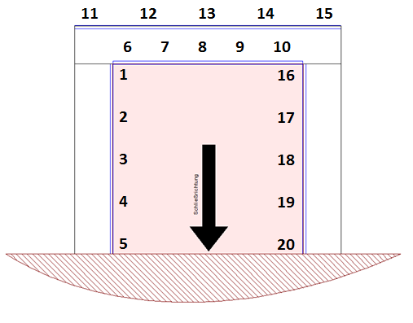 |  |  |  | 4301 | 5000 | 0 | 1 | 1 | 1 | 1 | 1 | -3100 | 1000 | 1000 | 1000 | 1000
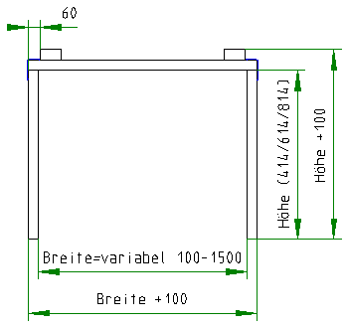
 |  |  |  |  |  |  |  |  | Summen | 2 | 0 | 0 | 2 |  |  |  |  |  |  | Berechnung Teillängen 11-15
 |  |  |  |  |  |  |  |  | Lücken -> | 1 | Lückenbreite -> | 100.0 |  |  |  |  |  |  |  |  |  | Indikator | 11 | 12 | 13 | 14 | 15 | 11 | 12 | 13 | 14 | 15 | Gesamtlänge | Plausibel
 |  |  |  |  |  |  |  |  |  |  |  |  |  |  |  |  |  |  |  | 0 | 1000 | 0 | 1 |  |  |  |  | 1100
 |  |  |  |  |  |  |  |  |  |  |  |  |  |  |  |  |  |  |  | 1001 | 1300 | 1 | 1 | 1 |  |  |  | 300 | 800 |  |  |  | 1100 | check
 |  |  |  |  |  |  |  |  |  |  |  |  |  |  |  |  |  |  |  | 1301 | 2000 | 0 | 1 | 1 |  |  |  | 100 | 1000
 |  |  |  |  |  |  |  |  |  |  |  |  |  |  |  |  |  |  |  | 2001 | 2300 | 0 | 1 | 1 | 1 |  |  | 300 | -200 | 1000
 |  | Zulassung |  |  |  |  |  |  |  |  |  |  |  |  |  |  |  |  |  | 2301 | 3000 | 0 | 1 | 1 | 1 |  |  | -900 | 1000 | 1000
 |  |  |  |  |  |  |  |  |  |  |  |  |  |  |  |  |  |  |  | 3001 | 3300 | 0 | 1 | 1 | 1 | 1 |  | 300 | -1200 | 1000 | 1000
 |  | Breite | 0 |  |  |  |  |  |  |  |  |  |  |  |  |  |  |  |  | 3301 | 4000 | 0 | 1 | 1 | 1 | 1 |  | -1900 | 1000 | 1000 | 1000
 |  | Höhe | 0 |  |  |  |  |  |  |  |  |  |  |  |  |  |  |  |  | 4001 | 4300 | 0 | 1 | 1 | 1 | 1 | 1 | 300 | -2200 | 1000 | 1000 | 1000
 |  | Fläche | 0 |  |  |  |  |  |  |  |  |  |  |  |  |  |  |  |  | 4301 | 5000 | 0 | 1 | 1 | 1 | 1 | 1 | -2900 | 1000 | 1000 | 1000 | 1000
 |  | Wandart | 0 |  |  |  |  |  |  |  |  |  |  |  |  |  |  |  |  | Berechnung Teillängen 16-20
 |  | Wanddicke | 0 |  |  |  |  |  |  |  |  |  |  |  |  |  |  |  |  |  |  | Indikator | 16 | 17 | 18 | 19 | 20 | 16 | 17 | 18 | 19 | 20 | Gesamtlänge | Plausibel
 |  | Fördertechnik | 0 |  |  |  |  |  |  |  |  |  |  |  |  |  |  |  |  | 0 | 1000 | 1 | 1 |  |  |  |  | 550 |  |  |  |  | 550 | check
 |  |  |  |  |  |  |  |  |  |  |  |  |  |  |  |  |  |  |  | 1001 | 1300 | 0 | 1 | 1 |  |  |  | 300 | 250
 |  | Ergebnis: | X |  |  |  |  |  |  |  |  |  |  |  |  |  |  |  |  | 1301 | 2000 | 0 | 1 | 1 |  |  |  | -450 | 1000
 |  |  |  |  |  |  |  |  |  |  |  |  |  |  |  |  |  |  |  | 2001 | 2300 | 0 | 1 | 1 | 1 |  |  | 300 | -750 | 1000
 |  |  |  |  |  |  |  |  |  |  |  |  |  |  |  |  |  |  |  | 2301 | 3000 | 0 | 1 | 1 | 1 |  |  | -1450 | 1000 | 1000
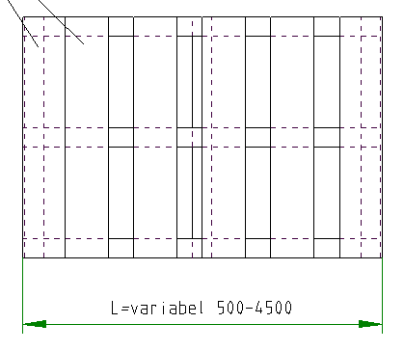
 |  |  |  |  |  |  |  |  |  |  |  |  |  |  |  |  |  |  |  | 3001 | 3300 | 0 | 1 | 1 | 1 | 1 |  | 300 | -1750 | 1000 | 1000
 | Verpackungsberechnung |  |  |  |  |  |  |  |  |  |  |  |  |  |  |  |  |  |  | 3301 | 4000 | 0 | 1 | 1 | 1 | 1 |  | -2450 | 1000 | 1000 | 1000
 | Führungsschienenlänge | 1250 mm |  |  |  |  |  |  |  |  |  |  |  |  |  |  |  |  |  | 4001 | 4300 | 0 | 1 | 1 | 1 | 1 | 1 | 300 | -2750 | 1000 | 1000 | 1000
 | hugO Montagestrebe | 0 mm |  |  |  |  |  |  |  |  |  |  |  |  |  |  |  |  |  | 4301 | 5000 | 0 | 1 | 1 | 1 | 1 | 1 | -3450 | 1000 | 1000 | 1000 | 1000
 | Schieberblatthöhe | 686 mm
 | Komplettelementhöhe | 686 mm
 | größte Elementhöhe | 500 mm
 | Schieberelementbreite | 1080 mm
 | Größte Länge (unsortiert) | 1250 mm
 | Größte Breite (unsortiert) | 686 mm
 | Anzahl Mittelelemente | 0
 | Größte Länge (sortiert) | 1250 mm
 | Größte Breite (sortiert) | 686 mm
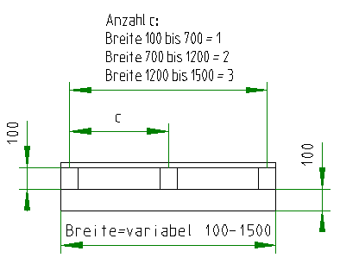

 | Anzahl Umlenkungen | 0
 | Anzahl Teilstücke Laufschiene | 1

 | Palettentypen |  |  | Palettenmaße
 | Universalpalette | 7104082 |  | Außenlänge | 1500 mm
 | Verstärkte Flachpalette mit Aufbau | 0308531 |  | Außenbreite | 1100 mm
 | IPPC Kiste | 7101020 |  | Außenhöhe | 714 mm
 | Festfeldpalette GCC | 0715214 |  | Innenlänge | 1500 mm
 | Verstärkte Kiste | 7104048 |  | Innenbreite | 1000 mm
 | Standardkiste | 7104017 |  | Innenhöhe | 391 mm

 | Ausgabe Checkliste | Breite | Länge | Höhe | Anzahl | Art.Nr. | Typ
 | Packstück Schieberblatt / Komplettverpackung: | 1000 | 1500 | 614 | 1 | 0308531 | Verstärkte Flachpalette mit Aufbau
 | Packstück Festfeld: | 800 | 1300 | N/A | 0 | 0715214 | Festfeldpalette GCC

 | IPPC
 | Verpackung gemäß IPPC Standard | 0
 | k5 | 0
 |  | 0

 |  |  | Festfeld Streifenberechnung |  |  |  |  |  |  |  |  |  |  |  |  |  |  |  | Datenbasistabelle Stapelhöhen
 |  |  |  |  |  |  |  |  |  | 1 | 150er Streifen
 |  |  |  |  |  |  |  |  |  | 0 | 225er Streifen |  |  |  |  |  |  |  | Ergebnis | 12.5 | 18 | 15 | 6
 |  |  |  |  | Festfeldbreite | 1100 |  |  |  | 1 | mit Festfeld? |  |  |  |  |  |  |  | 18 | 0 | 1 | 0 | 0
 |  |  |  |  | Festfeldhöhe | 365 |  |  |  | 1 | Festfeldhöhe innerhalb der Berechnungstabelle? |  |  |  |  |  |  |  | 36 | 0 | 2 | 0 | 0
 |  |  |  |  | Anzahl Porenbetonsteinreihe(n) a 250mm zum ersetzen der Festfeldfüllung | 0 |  |  |  | 1 | Empekleber 1kg Gebinde |  |  |  |  |  |  |  | 54 | 0 | 3 | 0 | 0
 |  |  |  |  | Höhe Festfeldfüllung | 365 |  |  |  | 1 | mögliche Porenbetonsteinreihen |  |  |  |  |  |  |  | 72 | 0 | 4 | 0 | 0
 |  |  |  |  |  |  |  |  |  |  |  |  |  |  |  |  |  |  | 90 | 0 | 5 | 0 | 0
 |  |  | Menge Streifen | 1250 mm | 1225 mm |  |  | Lagenanzahl volle Breite |  |  |  |  |  |  |  |  |  |  | 108 | 0 | 6 | 0 | 0
 |  |  | 12,5er GKF | 25 | 26 | Benötigte Höhe | Füllhöhe | 12,5er GkF | 18er GKF | 15er GKF | 6er Promatect |  |  |  |  |  |  |  | 126 | 0 | 7 | 0 | 0
 |  |  | 18er GKF | 0 | 0 | 0 | 75 | 6 | 0 | 0 | 1 |  |  |  |  |  |  |  | 144 | 0 | 8 | 0 | 0
 |  |  | 15er | 1 | 1 | 0 | 76 | 2 | 1 | 1 | 1 |  |  |  |  |  |  |  | 162 | 0 | 9 | 0 | 0
 |  |  | 6er Promatect | 1 | 1 | 0 | 77 | 3 | 0 | 1 | 2 |  |  |  |  |  |  |  | 180 | 0 | 10 | 0 | 0
 |  |  |  |  |  | 0 | 78 | 5 | 0 | 1 | 1 |  |  |  |  |  |  |  | 198 | 0 | 11 | 0 | 0
 |  |  | Summe | 27 |  | 0 | 79 | 2 | 2 | 0 | 1 |  |  |  |  |  |  |  | 216 | 0 | 12 | 0 | 0
 |  |  |  |  |  | 0 | 80 | 3 | 1 | 0 | 2 |  |  |  |  |  |  |  | 234 | 0 | 13 | 0 | 0
 |  |  |  |  |  | 0 | 81 | 5 | 0 | 0 | 1 |  |  |  |  |  |  |  | 252 | 0 | 14 | 0 | 0
 |  |  |  |  |  | 0 | 82 | 1 | 2 | 1 | 1 |  |  |  |  |  |  |  | 270 | 0 | 15 | 0 | 0
 |  |  |  |  |  | 0 | 83 | 4 | 0 | 1 | 1 |  |  |  |  |  |  |  | 288 | 0 | 16 | 0 | 0
 |  |  |  |  |  | 0 | 84 | 5 | 0 | 1 | 2 |  |  |  |  |  |  |  | 306 | 0 | 17 | 0 | 0
 |  |  |  |  |  | 0 | 85 | 1 | 3 | 0 | 1 |  |  |  |  |  |  |  | 324 | 0 | 18 | 0 | 0
 |  |  |  |  |  | 0 | 86 | 4 | 1 | 0 | 1 |  |  |  |  |  |  |  | 342 | 0 | 19 | 0 | 0
 |  |  |  |  |  | 0 | 87 | 0 | 3 | 1 | 1 |  |  |  |  |  |  |  | 360 | 0 | 20 | 0 | 0
 |  |  |  |  |  | 0 | 88 | 7 | 0 | 0 | 1 |  |  |  |  |  |  |  | 378 | 0 | 21 | 0 | 0
 |  |  |  |  |  | 0 | 89 | 3 | 1 | 1 | 1 |  |  |  |  |  |  |  | 396 | 0 | 22 | 0 | 0
 |  |  |  |  |  | 0 | 90 | 0 | 4 | 0 | 1 |  |  |  |  |  |  |  | 414 | 0 | 23 | 0 | 0
 |  |  |  |  |  | 0 | 91 | 1 | 3 | 0 | 2 |  |  |  |  |  |  |  | 432 | 0 | 24 | 0 | 0
 |  |  |  |  |  | 0 | 92 | 3 | 2 | 0 | 1 |  |  |  |  |  |  |  | 450 | 0 | 25 | 0 | 0
 |  |  |  |  |  | 0 | 93 | 0 | 3 | 1 | 2 |  |  |  |  |  |  |  | 468 | 0 | 26 | 0 | 0
 |  |  |  |  |  | 0 | 94 | 2 | 2 | 1 | 1 |  |  |  |  |  |  |  | 486 | 0 | 27 | 0 | 0
 |  |  |  |  |  | 0 | 95 | 3 | 1 | 1 | 2 |  |  |  |  |  |  |  | 504 | 0 | 28 | 0 | 0
 |  |  |  |  |  | 0 | 96 | 5 | 0 | 1 | 1 |  |  |  |  |  |  |  | 522 | 0 | 29 | 0 | 0
 |  |  |  |  |  | 0 | 97 | 2 | 3 | 0 | 1 |  |  |  |  |  |  |  | 540 | 0 | 30 | 0 | 0
 |  |  |  |  |  | 0 | 98 | 3 | 2 | 0 | 2 |  |  |  |  |  |  |  | 558 | 0 | 31 | 0 | 0
 |  |  |  |  |  | 0 | 99 | 5 | 1 | 0 | 1 |  |  |  |  |  |  |  | 576 | 0 | 32 | 0 | 0
 |  |  |  |  |  | 0 | 100 | 8 | 0 | 0 | 1 |  |  |  |  |  |  |  | 594 | 0 | 33 | 0 | 0
 |  |  |  |  |  | 0 | 101 | 4 | 1 | 1 | 1 |  |  |  |  |  |  |  | 612 | 0 | 34 | 0 | 0
 |  |  |  |  |  | 0 | 102 | 5 | 0 | 1 | 2 |  |  |  |  |  |  |  | 630 | 0 | 35 | 0 | 0
 |  |  |  |  |  | 0 | 103 | 1 | 4 | 0 | 1 |  |  |  |  |  |  |  | 648 | 0 | 36 | 0 | 0
 |  |  |  |  |  | 0 | 104 | 4 | 2 | 0 | 1 |  |  |  |  |  |  |  | 666 | 0 | 37 | 0 | 0
 |  |  |  |  |  | 0 | 105 | 0 | 4 | 1 | 1 |  |  |  |  |  |  |  | 684 | 0 | 38 | 0 | 0
 |  |  |  |  |  | 0 | 106 | 8 | 0 | 0 | 2 |  |  |  |  |  |  |  | 702 | 0 | 39 | 0 | 0
 |  |  |  |  |  | 0 | 107 | 3 | 2 | 1 | 1 |  |  |  |  |  |  |  | 720 | 0 | 40 | 0 | 0
 |  |  |  |  |  | 0 | 108 | 0 | 5 | 0 | 1 |  |  |  |  |  |  |  | 738 | 0 | 41 | 0 | 0
 |  |  |  |  |  | 0 | 109 | 1 | 4 | 0 | 2 |  |  |  |  |  |  |  | 756 | 0 | 42 | 0 | 0
 |  |  |  |  |  | 0 | 110 | 3 | 3 | 0 | 1 |  |  |  |  |  |  |  | 774 | 0 | 43 | 0 | 0
 |  |  |  |  |  | 0 | 111 | 0 | 4 | 1 | 2 |  |  |  |  |  |  |  | 792 | 0 | 44 | 0 | 0
 |  |  |  |  |  | 0 | 112 | 2 | 3 | 1 | 1 |  |  |  |  |  |  |  | 810 | 0 | 45 | 0 | 0
 |  |  |  |  |  | 0 | 113 | 9 | 0 | 0 | 1 |  |  |  |  |  |  |  | 828 | 0 | 46 | 0 | 0
 |  |  |  |  |  | 0 | 114 | 5 | 1 | 1 | 1 |  |  |  |  |  |  |  | 846 | 0 | 47 | 0 | 0
 |  |  |  |  |  | 0 | 115 | 2 | 4 | 0 | 1 |  |  |  |  |  |  |  | 864 | 0 | 48 | 0 | 0
 |  |  |  |  |  | 0 | 116 | 3 | 3 | 0 | 2 |  |  |  |  |  |  |  | 882 | 0 | 49 | 0 | 0
 |  |  |  |  |  | 0 | 117 | 5 | 2 | 0 | 1 |  |  |  |  |  |  |  | 900 | 0 | 50 | 0 | 0
 |  |  |  |  |  | 0 | 118 | 1 | 4 | 1 | 1 |  |  |  |  |  |  |  | 918 | 0 | 51 | 0 | 0
 |  |  |  |  |  | 0 | 119 | 4 | 2 | 1 | 1 |  |  |  |  |  |  |  | 936 | 0 | 52 | 0 | 0
 |  |  |  |  |  | 0 | 120 | 5 | 1 | 1 | 2 |  |  |  |  |  |  |  | 954 | 0 | 53 | 0 | 0
 |  |  |  |  |  | 0 | 121 | 1 | 5 | 0 | 1 |  |  |  |  |  |  |  | 972 | 0 | 54 | 0 | 0
 |  |  |  |  |  | 0 | 122 | 4 | 3 | 0 | 1 |  |  |  |  |  |  |  | 990 | 0 | 55 | 0 | 0
 |  |  |  |  |  | 0 | 123 | 0 | 5 | 1 | 1 |  |  |  |  |  |  |  | 1008 | 0 | 56 | 0 | 0
 |  |  |  |  |  | 0 | 124 | 1 | 4 | 1 | 2 |  |  |  |  |  |  |  | 31 | 1 | 1 | 0 | 0
 |  |  |  |  |  | 0 | 125 | 10 | 0 | 0 | 1 |  |  |  |  |  |  |  | 49 | 1 | 2 | 0 | 0
 |  |  |  |  |  | 0 | 126 | 0 | 6 | 0 | 1 |  |  |  |  |  |  |  | 67 | 1 | 3 | 0 | 0
 |  |  |  |  |  | 0 | 127 | 1 | 5 | 0 | 2 |  |  |  |  |  |  |  | 85 | 1 | 4 | 0 | 0
 |  |  |  |  |  | 0 | 128 | 3 | 4 | 0 | 1 |  |  |  |  |  |  |  | 103 | 1 | 5 | 0 | 0
 |  |  |  |  |  | 0 | 129 | 0 | 5 | 1 | 2 |  |  |  |  |  |  |  | 121 | 1 | 6 | 0 | 0
 |  |  |  |  |  | 0 | 130 | 2 | 4 | 1 | 1 |  |  |  |  |  |  |  | 139 | 1 | 7 | 0 | 0
 |  |  |  |  |  | 0 | 131 | 10 | 0 | 0 | 2 |  |  |  |  |  |  |  | 157 | 1 | 8 | 0 | 0
 |  |  |  |  |  | 0 | 132 | 5 | 2 | 1 | 1 |  |  |  |  |  |  |  | 175 | 1 | 9 | 0 | 0
 |  |  |  |  |  | 0 | 133 | 2 | 5 | 0 | 1 |  |  |  |  |  |  |  | 193 | 1 | 10 | 0 | 0
 |  |  |  |  |  | 0 | 134 | 3 | 4 | 0 | 2 |  |  |  |  |  |  |  | 211 | 1 | 11 | 0 | 0
 |  |  |  |  |  | 0 | 135 | 5 | 3 | 0 | 1 |  |  |  |  |  |  |  | 229 | 1 | 12 | 0 | 0
 |  |  |  |  |  | 0 | 136 | 1 | 5 | 1 | 1 |  |  |  |  |  |  |  | 247 | 1 | 13 | 0 | 0
 |  |  |  |  |  | 0 | 137 | 4 | 3 | 1 | 1 |  |  |  |  |  |  |  | 265 | 1 | 14 | 0 | 0
 |  |  |  |  |  | 0 | 138 | 11 | 0 | 0 | 1 |  |  |  |  |  |  |  | 283 | 1 | 15 | 0 | 0
 |  |  |  |  |  | 0 | 139 | 1 | 6 | 0 | 1 |  |  |  |  |  |  |  | 301 | 1 | 16 | 0 | 0
 |  |  |  |  |  | 0 | 140 | 4 | 4 | 0 | 1 |  |  |  |  |  |  |  | 319 | 1 | 17 | 0 | 0
 |  |  |  |  |  | 0 | 141 | 0 | 6 | 1 | 1 |  |  |  |  |  |  |  | 337 | 1 | 18 | 0 | 0
 |  |  |  |  |  | 0 | 142 | 1 | 5 | 1 | 2 |  |  |  |  |  |  |  | 355 | 1 | 19 | 0 | 0
 |  |  |  |  |  | 0 | 143 | 3 | 4 | 1 | 1 |  |  |  |  |  |  |  | 373 | 1 | 20 | 0 | 0
 |  |  |  |  |  | 0 | 144 | 0 | 7 | 0 | 1 |  |  |  |  |  |  |  | 391 | 1 | 21 | 0 | 0
 |  |  |  |  |  | 0 | 145 | 1 | 6 | 0 | 2 |  |  |  |  |  |  |  | 409 | 1 | 22 | 0 | 0
 |  |  |  |  |  | 0 | 146 | 3 | 5 | 0 | 1 |  |  |  |  |  |  |  | 427 | 1 | 23 | 0 | 0
 |  |  |  |  |  | 0 | 147 | 0 | 6 | 1 | 2 |  |  |  |  |  |  |  | 445 | 1 | 24 | 0 | 0
 |  |  |  |  |  | 0 | 148 | 2 | 5 | 1 | 1 |  |  |  |  |  |  |  | 463 | 1 | 25 | 0 | 0
 |  |  |  |  |  | 0 | 149 | 3 | 4 | 1 | 2 |  |  |  |  |  |  |  | 481 | 1 | 26 | 0 | 0
 |  |  |  |  |  | 0 | 150 | 12 | 0 | 0 | 1 |  |  |  |  |  |  |  | 499 | 1 | 27 | 0 | 0
 |  |  |  |  |  | 0 | 151 | 2 | 6 | 0 | 1 |  |  |  |  |  |  |  | 517 | 1 | 28 | 0 | 0
 |  |  |  |  |  | 0 | 152 | 3 | 5 | 0 | 2 |  |  |  |  |  |  |  | 535 | 1 | 29 | 0 | 0
 |  |  |  |  |  | 0 | 153 | 5 | 4 | 0 | 1 |  |  |  |  |  |  |  | 553 | 1 | 30 | 0 | 0
 |  |  |  |  |  | 0 | 154 | 1 | 6 | 1 | 1 |  |  |  |  |  |  |  | 571 | 1 | 31 | 0 | 0
 |  |  |  |  |  | 0 | 155 | 4 | 4 | 1 | 1 |  |  |  |  |  |  |  | 589 | 1 | 32 | 0 | 0
 |  |  |  |  |  | 0 | 156 | 12 | 0 | 0 | 2 |  |  |  |  |  |  |  | 607 | 1 | 33 | 0 | 0
 |  |  |  |  |  | 0 | 157 | 1 | 7 | 0 | 1 |  |  |  |  |  |  |  | 625 | 1 | 34 | 0 | 0
 |  |  |  |  |  | 0 | 158 | 4 | 5 | 0 | 1 |  |  |  |  |  |  |  | 643 | 1 | 35 | 0 | 0
 |  |  |  |  |  | 0 | 159 | 0 | 7 | 1 | 1 |  |  |  |  |  |  |  | 661 | 1 | 36 | 0 | 0
 |  |  |  |  |  | 0 | 160 | 1 | 6 | 1 | 2 |  |  |  |  |  |  |  | 679 | 1 | 37 | 0 | 0
 |  |  |  |  |  | 0 | 161 | 3 | 5 | 1 | 1 |  |  |  |  |  |  |  | 697 | 1 | 38 | 0 | 0
 |  |  |  |  |  | 0 | 162 | 0 | 8 | 0 | 1 |  |  |  |  |  |  |  | 715 | 1 | 39 | 0 | 0
 |  |  |  |  |  | 0 | 163 | 13 | 0 | 0 | 1 |  |  |  |  |  |  |  | 733 | 1 | 40 | 0 | 0
 |  |  |  |  |  | 0 | 164 | 3 | 6 | 0 | 1 |  |  |  |  |  |  |  | 751 | 1 | 41 | 0 | 0
 |  |  |  |  |  | 0 | 165 | 12 | 0 | 1 | 1 |  |  |  |  |  |  |  | 769 | 1 | 42 | 0 | 0
 |  |  |  |  |  | 0 | 166 | 2 | 6 | 1 | 1 |  |  |  |  |  |  |  | 787 | 1 | 43 | 0 | 0
...

Zuschnitt Intumest Blöcke
...
 |  | 0 | 0 | 0 | 0 | 0 | 0 | 0 | 0 | 0 | 0 | 0 | 0 | 0 | 0 | 0 | 0
 |  | 0 | 0 | 0 | 0 | 0 | 0 | 0 | 0 | 0 | 0 | 0 | 0 | 0 | 0 | 0 | 0
 |  | 0 | 0 | 0 | 0 | 0 | 0 | 0 | 0 | 0 | 0 | 0 | 0 | 0 | 0 | 0 | 0
...
 |  | 0 | 0 | 0 | 0 | 0 | 0 | 0 | 0 | 0 | 0 | 0 | 0 | 0 | 0 | 0 | 0
 |  | 0 | 0 | 0 | 0 | 0 | 0 | 0 | 0 | 0 | 0 | 0 | 0 | 0 | 0 | 0 | 0

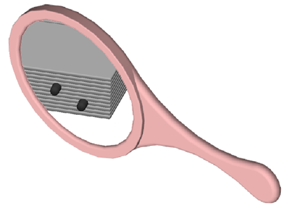
 |  |  |  |  |  |  |  |  |  |  | Zünder |  | Zünder auch
 |  |  |  |  |  |  |  |  |  |  |  |  | auf der Rückseite!

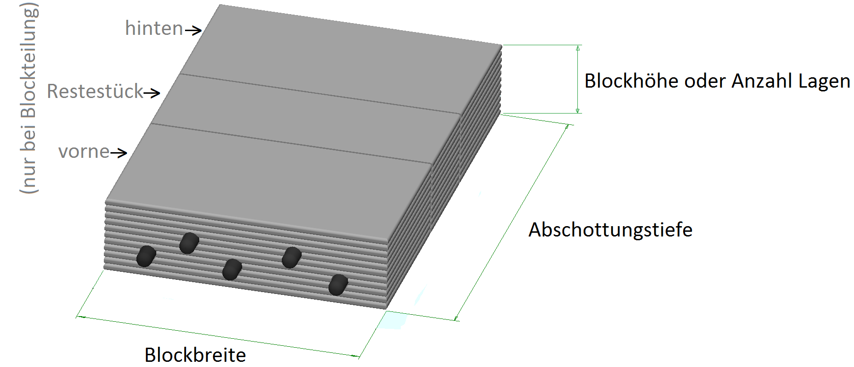

 | Achtung, Initialzünder dürfen nur im Zuge des 3 teiligen Blocksystems verbaut werden! Es werden keine Blöcke zweiseitig mit Zündern versehen.
...

Leistungserklärung
...
Wesentliche Merkmale essential characteristics | Leistung Performance | Harmonisierte technische Spezifikation Harmonised tecnical specification
Raumabschluss | E 90 | ETA-16/0851
Wärmedämmung | I₁ 90 | ETA-16/0851
Selbstschließung | C4 | ETA-16/0851

Wenn gemäß den Artikeln 37 oder 38 die Spezifische Technische Dokumentation verwendet wurde, die Anforderungen, die das Produkt erfüllt: Where pursuant to Article 37 or 38 the Specific Tecnical Documentation has been used, the requirements with which the product complies:
entf./n.a.

10. Die Leistung des Produkts gemäß den Nummern 1 und 2 entspricht der erklärten Leistung nach Nummer 9. The performance of the product identified in points 1 and 2 is in conformity with the declared performance in point 9.
Verantwortlich für die Erstellung dieser Leistungserklärung ist allein der Hersteller gemäß Nummer 4. This declaration of performance is issued under the sole responsibility of the manufacturer identified in point 4.
Unterzeichnet für den Hersteller und im Namen des Herstellers von: Signed for and on behalf of the manufacturer by:

Mitulla
Qualitätsmanagement/head of quality management
(Name und Funktion) / (name and function)

Goslar, den 02.02.2022
(Ort und Datum der Ausstellung) (place and date of issue) |  |  | (Unterschrift) / (signature)

 |  |  | Seite / Page 2/2

Lackliste
...
 |  |  |  |  |  |  |  |  | Farbton: | RAL | 0
 |  | 0 | 0 |  |  | 0 |  |  |  |  |  |  |  |  | 0.00 m² | 0 | 0
 |  |  |  |  |  |  |  |  |  |  |  |  |  |  | 0.00 m² | 0 | 0
 |  | 1 | Benennung: |  | Schieberelementblechinnenlage oben/komplett (0308094) |  | 0 | 2 | Benennung: |  | Andockprofil (0308132) |  |  | 0
Länge: | 685.00 mm |  |  |  |  |  |  |  |  |  |  |  |  |  | Länge: | 292.50 mm
Breite: | 1080.00 mm |  | Anzahl: | 0 | stk |  |  |  | Anzahl: | 0 | stk |  |  |  | Breite: | 390.00 mm
Beschichtungsfläche: | 0.7398 m² |  | zu lackierende Fläche | 0 | m² |  | 0 |  | zu lackierende Fläche | 0 | m² |  |  | 0 | Beschichtungsfläche: | 0.1141 m²
FaktorLack: | 1 Seite(n) |  | zu folierende Fläche | 0 | m² | kurze Kantung beschichten reicht! |  |  | zu folierende Fläche | 0 | m² | Allseitig beschichten! |  |  | FaktorLack: | 2 Seite(n)
FaktorFolie: | 0 Seite(n) |  |  |  |  |  |  |  |  |  |  |  |  |  | FaktorFolie: | 0 Seite(n)

 |  |  | Zeichnung: |  |  |  |  |  | Zeichnung:
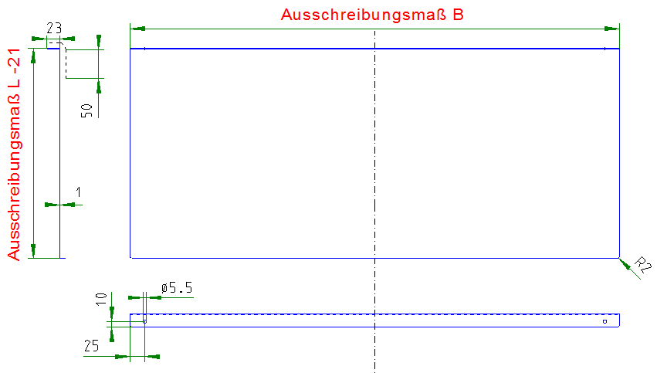
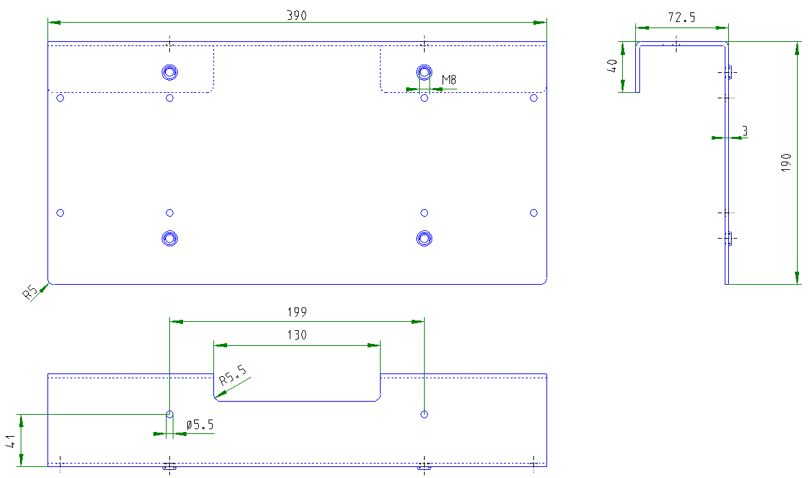

 |  |  |  |  |  |  |  |  |  |  |  |  |  |  |  |  |  | 0.00 m² | 0

 |  | 3 | Benennung: |  | Gurtanbindung: Basisprofil (0308064) |  | 0 | 4 | Benennung: |  | Gurtanbindung: Gurtbefestigungsprofil (0308065) |  |  | 0
Länge: | 286.00 mm |  |  |  |  |  |  |  |  |  |  |  |  |  | Länge: | 102.00 mm
Breite: | 362.00 mm |  | Anzahl: | 0 | stk |  |  |  | Anzahl: | 0 | stk |  |  |  | Breite: | 88.00 mm
Beschichtungsfläche: | 0.1035 m² |  | zu lackierende Fläche | 0 | m² |  | 0 |  | zu lackierende Fläche | 0 | m² |  |  | 0 | Beschichtungsfläche: | 0.0090 m²
FaktorLack: | 2 Seite(n) |  | zu folierende Fläche | 0 | m² | Allseitig beschichten! |  |  | zu folierende Fläche | 0 | m² | Allseitig beschichten! |  |  | FaktorLack: | 2 Seite(n)
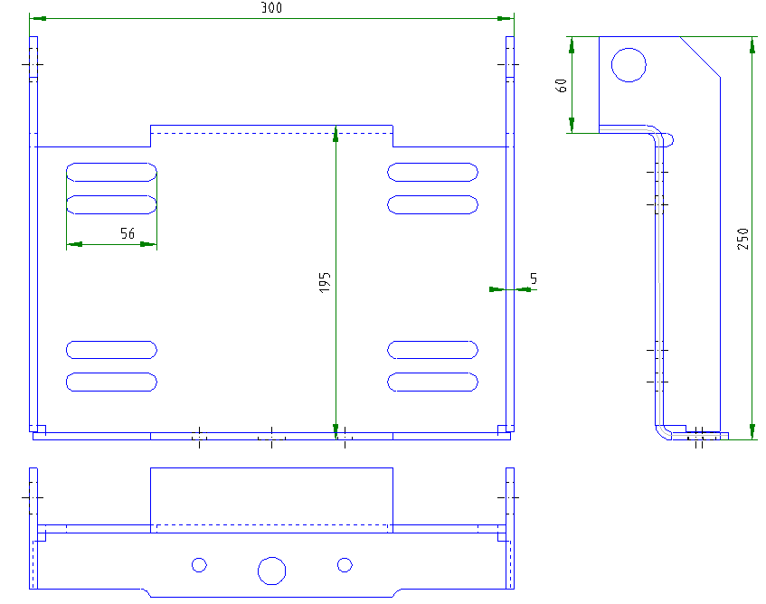
FaktorFolie: | 0 Seite(n) |  |  |  |  |  |  |  |  |  |  |  |  |  | FaktorFolie: | 0 Seite(n)
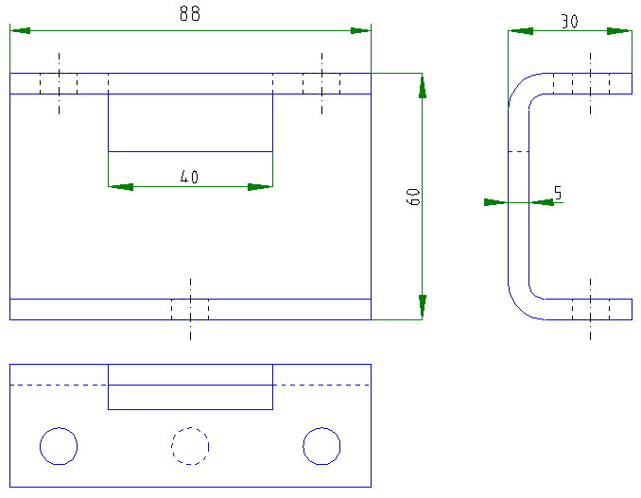
 |  |  | Zeichnung: |  |  |  |  |  | Zeichnung:

 |  |  |  |  |  |  |  |  |  |  |  |  |  |  |  |  |  | 0.00 m² | 0

 |  | 5 | Benennung: |  | Gurtanbindung: Lochpositionierungsblech (0308262) |  | 0 | 6 | Benennung: |  | Gurtanbindung: Gurtklemme 35mm Gurt (0306106) |  |  | 0
Länge: | 30.00 mm |  |  |  |  |  |  |  |  |  |  |  |  |  | Länge: | 20.00 mm
Breite: | 120.00 mm |  | Anzahl: | 0 | stk |  |  |  | Anzahl: | 0 | stk |  |  |  | Breite: | 84.00 mm
Beschichtungsfläche: | 0.0036 m² |  | zu lackierende Fläche | 0 | m² |  | 0 |  | zu lackierende Fläche | 0 | m² |  |  | 0 | Beschichtungsfläche: | 0.0017 m²
FaktorLack: | 2 Seite(n) |  | zu folierende Fläche | 0 | m² | Allseitig beschichten! |  |  | zu folierende Fläche | 0 | m² | Allseitig beschichten! |  |  | FaktorLack: | 2 Seite(n)
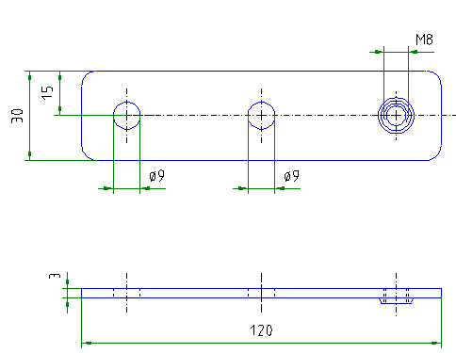
FaktorFolie: | 0 Seite(n) |  |  |  |  |  |  |  |  |  |  |  |  |  | FaktorFolie: | 0 Seite(n)

 |  |  | Zeichnung: |  |  |  |  |  | Zeichnung:
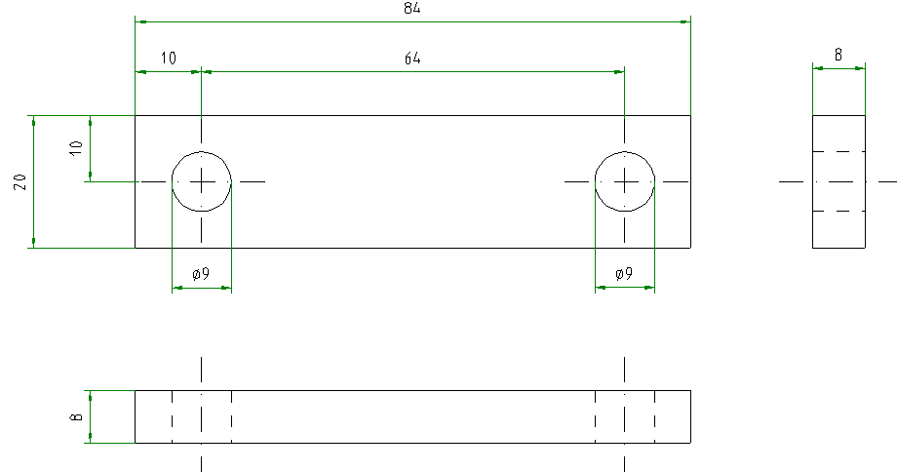

 |  |  |  |  |  |  |  |  |  |  |  |  |  |  |  |  |  | 0.00 m² | 0

 |  | 7 | Benennung: |  | Gurtanbindung: Gurtklemme 74mm Gurt (0306117) |  | 0 | 8 | Benennung: |  | Gurtanbindung: Unterlegewinkel (0308102) |  |  | 0
Länge: | 40.00 mm |  |  |  |  |  |  |  |  |  |  |  |  |  | Länge: | 108.00 mm
Breite: | 130.00 mm |  | Anzahl: | 0 | stk |  |  |  | Anzahl: | 0 | stk |  |  |  | Breite: | 130.00 mm
Beschichtungsfläche: | 0.0052 m² |  | zu lackierende Fläche | 0 | m² |  | 0 |  | zu lackierende Fläche | 0 | m² |  |  | 0 | Beschichtungsfläche: | 0.0140 m²
FaktorLack: | 2 Seite(n) |  | zu folierende Fläche | 0 | m² | Allseitig beschichten! |  |  | zu folierende Fläche | 0 | m² | Allseitig beschichten! |  |  | FaktorLack: | 2 Seite(n)
FaktorFolie: | 0 Seite(n) |  |  |  |  |  |  |  |  |  |  |  |  |  | FaktorFolie: | 0 Seite(n)

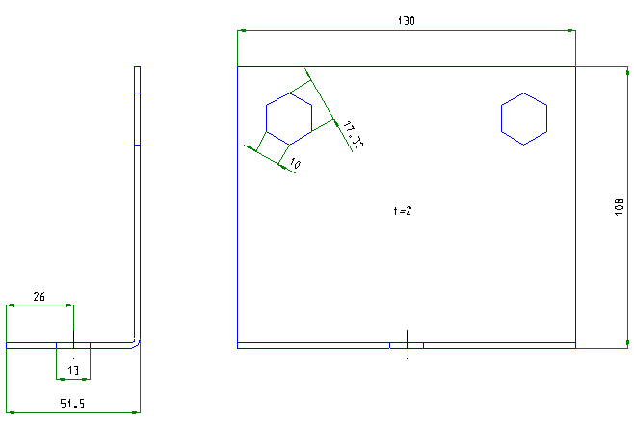
 |  |  | Zeichnung: |  |  |  |  |  | Zeichnung:
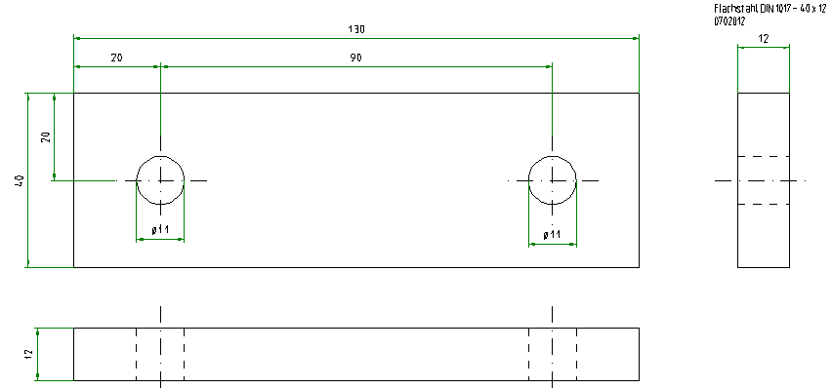

 |  |  |  |  |  |  |  |  |  |  |  |  | e

 |  |  |  |  |  |  |  |  |  |  |  |  |  |  |  |  |  | 0.00 m² | 0

 |  | 9 | Benennung: |  | Gurtanbindung: Unterleger (0308101) |  | 0 | 10 | Benennung: |  | Gurtanbindung: Gurtbefestigungswinkel (0308100) |  |  | 0
Länge: | 95.00 mm |  |  |  |  |  |  |  |  |  |  |  |  |  | Länge: | 138.00 mm
Breite: | 130.00 mm |  | Anzahl: | 0 | stk |  |  |  | Anzahl: | 0 | stk |  |  |  | Breite: | 130.00 mm
Beschichtungsfläche: | 0.0124 m² |  | zu lackierende Fläche | 0 | m² |  | 0 |  | zu lackierende Fläche | 0 | m² |  |  | 0 | Beschichtungsfläche: | 0.0179 m²
FaktorLack: | 2 Seite(n) |  | zu folierende Fläche | 0 | m² | Allseitig beschichten! |  |  | zu folierende Fläche | 0 | m² | Allseitig beschichten! |  |  | FaktorLack: | 2 Seite(n)
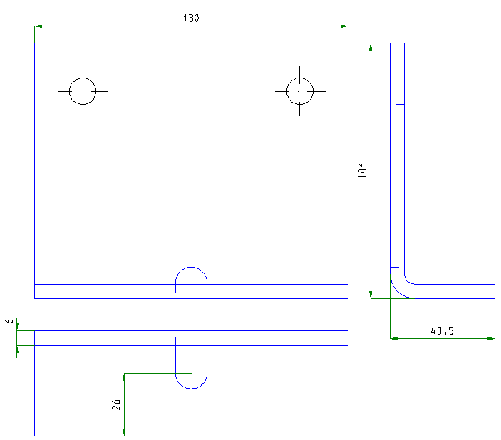
FaktorFolie: | 0 Seite(n) |  |  |  |  |  |  |  |  |  |  |  |  |  | FaktorFolie: | 0 Seite(n)

 |  |  | Zeichnung: |  |  |  |  |  | Zeichnung:
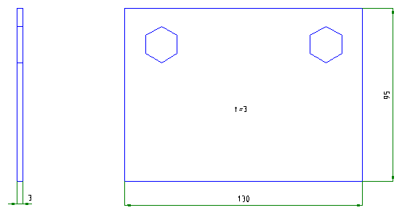

 |  |  |  |  |  |  |  |  |  |  |  |  |  |  |  |  |  | 0.00 m²

 |  | 11 | Benennung: |  | Verkrallungsprofil Schieber 150 (0308151) |  | 0 | 12 | Benennung: |  | Wandverkrallung GCC W25 vertikal (0308458) |  |  | 0
Länge: | 152.50 mm |  |  |  |  |  |  |  |  |  |  |  |  |  | Länge: | 155.00 mm
Breite: | 150.00 mm |  | Anzahl: | 0 | stk |  |  |  | Anzahl: | 0 | stk |  |  |  | Breite: | 1080.00 mm
Beschichtungsfläche: | 0.0229 m² |  | zu lackierende Fläche | 0 | m² |  | 0 |  | zu lackierende Fläche | 0 | m² |  |  | 0 | Beschichtungsfläche: | 0.1674 m²
FaktorLack: | 2 Seite(n) |  | zu folierende Fläche | 0 | m² | Allseitig beschichten! |  |  | zu folierende Fläche | 0 | m² | Allseitig beschichten! |  |  | FaktorLack: | 2 Seite(n)
FaktorFolie: | 0 Seite(n) |  |  |  |  |  |  |  |  |  |  |  |  |  | FaktorFolie: | 0 Seite(n)

 |  |  | Zeichnung: |  |  |  |  |  | Zeichnung:
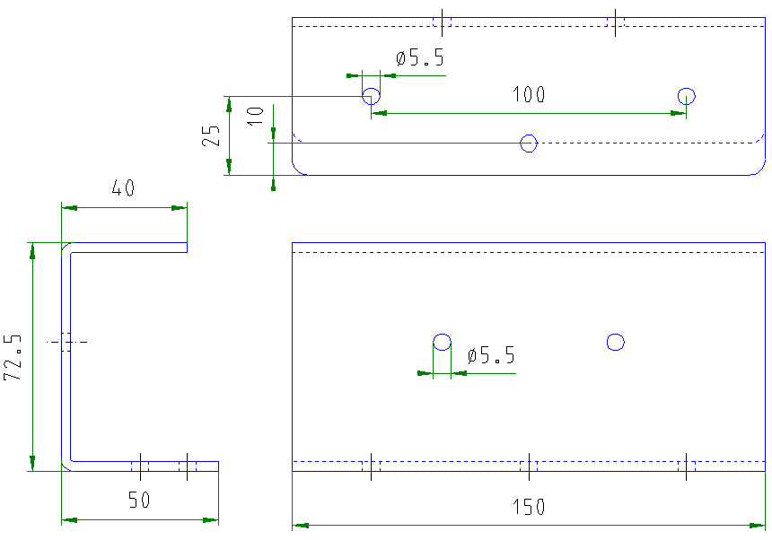
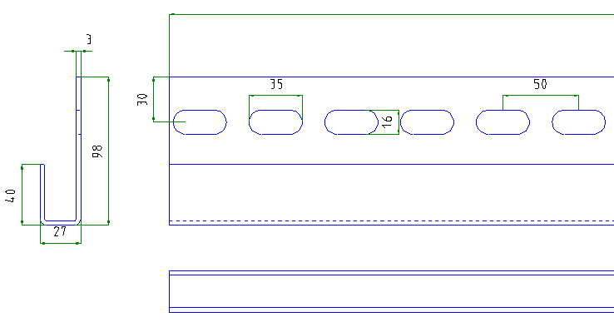

 |  |  |  |  |  |  |  |  |  |  |  |  |  |  |  |  |  | 0.00 m² | 0

 |  | 13 | Benennung: |  | Motorwandplatte GCC Antrieb schmal verzinkt (0308062) |  | 0 | 14 | Benennung: |  | Anschraubwinkel Griffschutz (0308528) |  |  | 0
Länge: | 382.00 mm |  |  |  |  |  |  |  |  |  |  |  |  |  | Länge: | 120.00 mm
Breite: | 750.00 mm |  | Anzahl: | 0 | stk |  |  |  | Anzahl: | 0 | stk |  |  |  | Breite: | 170.00 mm
Beschichtungsfläche: | 0.2865 m² |  | zu lackierende Fläche | 0 | m² |  | 0 |  | zu lackierende Fläche | 0 | m² |  |  | 0 | Beschichtungsfläche: | 0.0204 m²
FaktorLack: | 2 Seite(n) |  | zu folierende Fläche | 0 | m² | Allseitig beschichten! |  |  | zu folierende Fläche | 0 | m² | Allseitig beschichten! |  |  | FaktorLack: | 2 Seite(n)
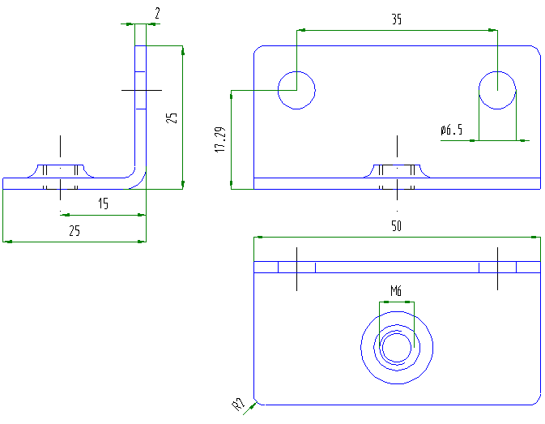
FaktorFolie: | 0 Seite(n) |  |  |  |  |  |  |  |  |  |  |  |  |  | FaktorFolie: | 0 Seite(n)

 |  |  | Zeichnung: |  |  |  |  |  | Zeichnung:
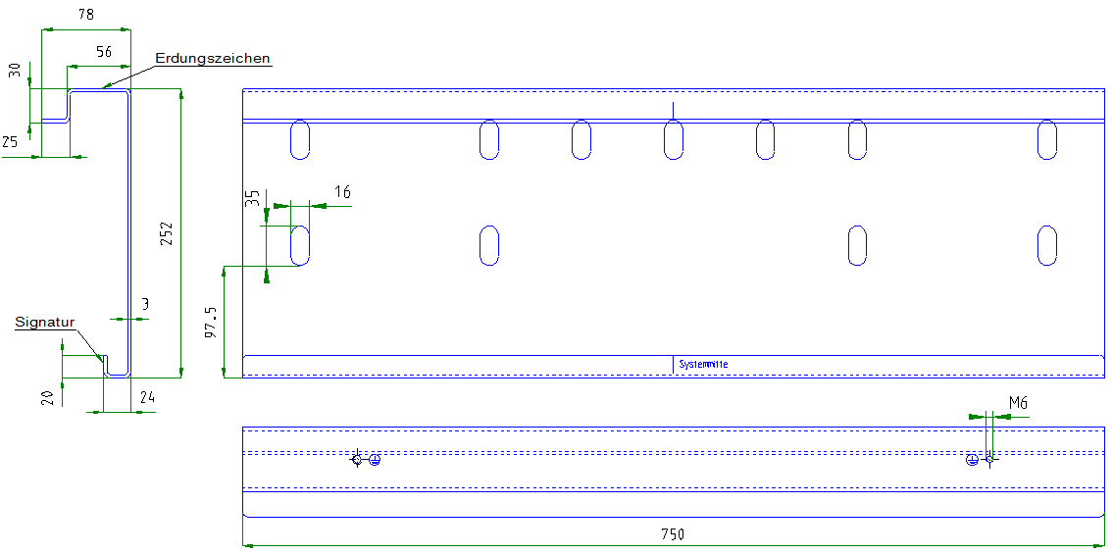

 |  |  |  |  |  |  |  |  |  |  |  |  |  |  |  |  |  | 0.00 m² | 0

 |  | 15 | Benennung: |  | 0 (0) |  | 0 | 16 | Benennung: |  | (0) |  |  | 0
Länge: | 0.00 mm |  |  |  |  |  |  |  |  |  |  |  |  |  | Länge: | 0.00 mm
Breite: | 0.00 mm |  | Anzahl: | 0 | stk |  |  |  | Anzahl: | 0 | stk |  |  |  | Breite: | 0.00 mm
Beschichtungsfläche: | 0.0000 m² |  | zu lackierende Fläche | 0 | m² |  | 0 |  | zu lackierende Fläche | 0 | m² |  |  | 0 | Beschichtungsfläche: | 0.0000 m²
FaktorLack: | 1 Seite(n) |  | zu folierende Fläche | 0 | m² | Sichtseitig beschichten! |  |  | zu folierende Fläche | 0 | m² | Allseitig beschichten! |  |  | FaktorLack: | 2 Seite(n)
FaktorFolie: | 0 Seite(n) |  |  |  |  |  |  |  |  |  |  |  |  |  | FaktorFolie: | 0 Seite(n)

 |  |  | Zeichnung: |  |  |  |  |  | Zeichnung:
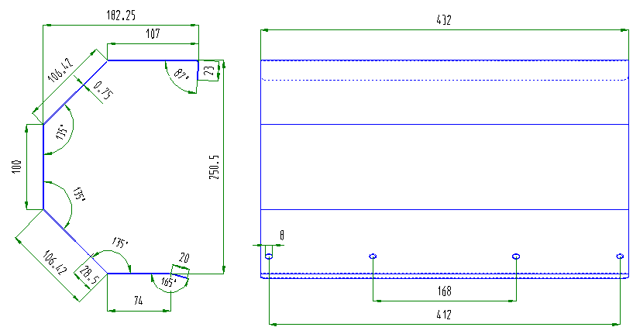

Sichtseite

 |  |  |  |  |  |  |  |  |  |  |  |  |  |  |  |  |  | 0.00 m²

 |  | 17 | Benennung: |  | Führungsschienenbefestigungsspangen Standard verzinkt (0308133) |  | 0 | 18 | Benennung: |  | Halterung Initiator Pepperl+Fuchs NBN 12 verzinkt (0308233) |  |  | 0
Länge: | 60.00 mm |  |  |  |  |  |  |  |  |  |  |  |  |  | Länge: | 80.00 mm
Breite: | 161.20 mm |  | Anzahl: | 0 | stk |  |  |  | Anzahl: | 0 | stk |  |  |  | Breite: | 173.00 mm
Beschichtungsfläche: | 0.0097 m² |  | zu lackierende Fläche | 0 | m² |  | 0 |  | zu lackierende Fläche | 0 | m² |  |  | 0 | Beschichtungsfläche: | 0.0138 m²
FaktorLack: | 2 Seite(n) |  | zu folierende Fläche | 0 | m² | Allseitig beschichten! |  |  | zu folierende Fläche | 0 | m² | Allseitig beschichten! |  |  | FaktorLack: | 2 Seite(n)
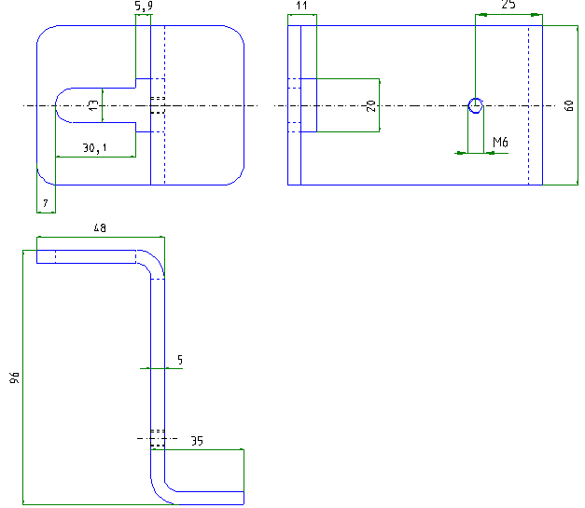
FaktorFolie: | 0 Seite(n) |  |  |  |  |  |  |  |  |  |  |  |  |  | FaktorFolie: | 0 Seite(n)

 |  |  | Zeichnung: |  |  |  |  |  | Zeichnung:
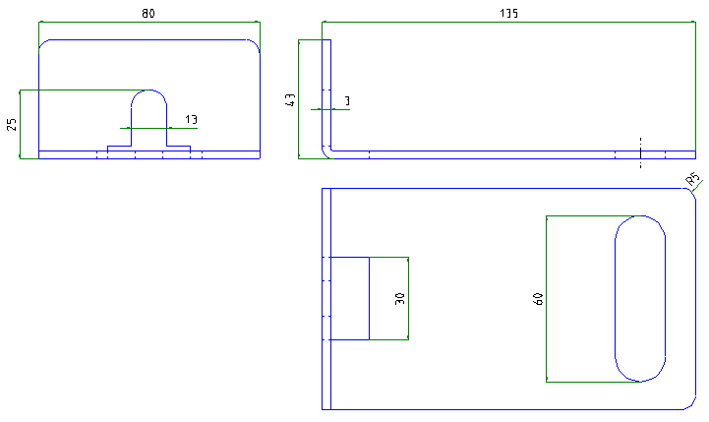

 |  |  |  |  |  |  |  |  |  |  |  |  |  |  |  |  |  | 0.00 m² | 0

 |  | 19 | Benennung: |  | Endschalterkonsole Führungsschiene GCC vertikal verz. (0308335) |  | 0 | 20 | Benennung: |  | Schaltfahne Initiator Pepperl+Fuchs NBN 12 verzinkt (0308234) |  |  | 0
Länge: | 80.00 mm |  |  |  |  |  |  |  |  |  |  |  |  |  | Länge: | 160.00 mm
Breite: | 173.00 mm |  | Anzahl: | 0 | stk |  |  |  | Anzahl: | 0 | stk |  |  |  | Breite: | 125.00 mm
Beschichtungsfläche: | 0.0138 m² |  | zu lackierende Fläche | 0 | m² |  | 0 |  | zu lackierende Fläche | 0 | m² |  |  | 0 | Beschichtungsfläche: | 0.0200 m²
FaktorLack: | 2 Seite(n) |  | zu folierende Fläche | 0 | m² | Allseitig beschichten! |  |  | zu folierende Fläche | 0 | m² | Allseitig beschichten! |  |  | FaktorLack: | 2 Seite(n)
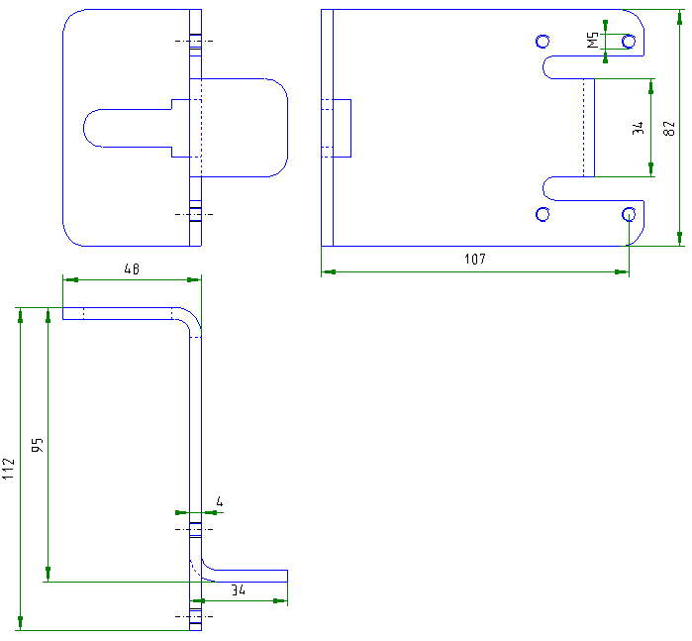
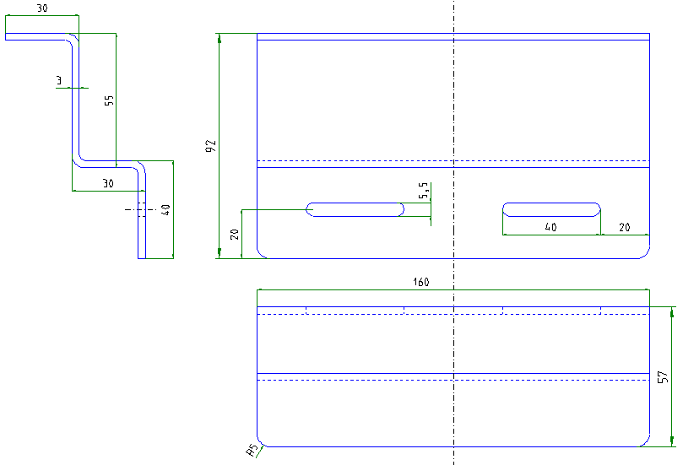
FaktorFolie: | 0 Seite(n) |  |  |  |  |  |  |  |  |  |  |  |  |  | FaktorFolie: | 0 Seite(n)

 |  |  | Zeichnung: |  |  |  |  |  | Zeichnung:

 |  |  |  |  |  |  |  |  |  |  |  |  |  |  |  |  |  | 0.00 m² | 0

 |  | 21 | Benennung: |  | Schaltfahne Rollenendschalter GCC vertikal verz. (0308336) |  | 0 | 22 | Benennung: |  | Wandwinkel Klemmdose Sicherheitskontaktleiste verzinkt (bei Spiralk.) (0306402) |  |  | 0
Länge: | 163.00 mm |  |  |  |  |  |  |  |  |  |  |  |  |  | Länge: | 139.00 mm
Breite: | 160.00 mm |  | Anzahl: | 0 | stk |  |  |  | Anzahl: | 0 | stk |  |  |  | Breite: | 120.00 mm
Beschichtungsfläche: | 0.0261 m² |  | zu lackierende Fläche | 0 | m² |  | 0 |  | zu lackierende Fläche | 0 | m² |  |  | 0 | Beschichtungsfläche: | 0.0167 m²
FaktorLack: | 2 Seite(n) |  | zu folierende Fläche | 0 | m² | Allseitig beschichten! |  |  | zu folierende Fläche | 0 | m² | Allseitig beschichten! |  |  | FaktorLack: | 2 Seite(n)
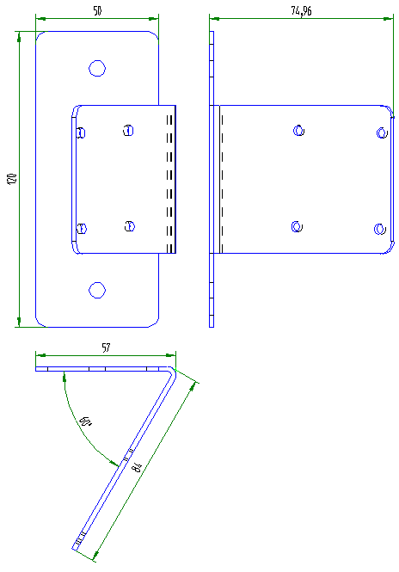
FaktorFolie: | 0 Seite(n) |  |  |  |  |  |  |  |  |  |  |  |  |  | FaktorFolie: | 0 Seite(n)

 |  |  | Zeichnung: |  |  |  |  |  | Zeichnung:
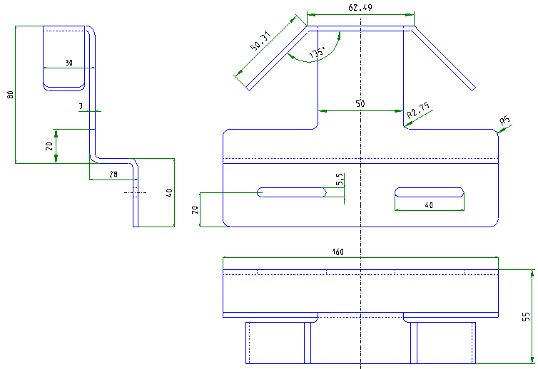
...
 |  | 23 | Benennung: |  | GCC vertikal Verkrallungsprofil Schieber 250mm verzinkt (0308136) |  | 0 | 24 | Benennung: |  | 0 (0) |  |  | 0
Länge: | 152.50 mm |  |  |  |  |  |  |  |  |  |  |  |  |  | Länge: | 0.00 mm
Breite: | 250.00 mm |  | Anzahl: | 0 | stk |  |  |  | Anzahl: | 0 | stk |  |  |  | Breite: | 0.00 mm
Beschichtungsfläche: | 0.0381 m² |  | zu lackierende Fläche | 0 | m² |  | 0 |  | zu lackierende Fläche | 0 | m² |  |  | 0 | Beschichtungsfläche: | 0.0000 m²
FaktorLack: | 2 Seite(n) |  | zu folierende Fläche | 0 | m² | Allseitig beschichten! |  |  | zu folierende Fläche | 0 | m² | Allseitig beschichten! |  |  | FaktorLack: | 2 Seite(n)
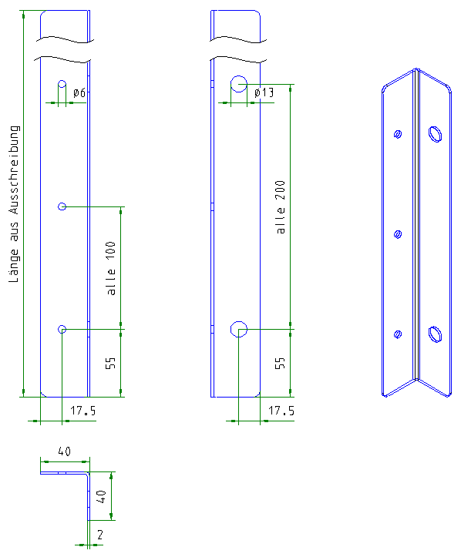
FaktorFolie: | 0 Seite(n) |  |  |  |  |  |  |  |  |  |  |  |  |  | FaktorFolie: | 0 Seite(n)

 |  |  | Zeichnung: |  |  |  |  |  | Zeichnung:
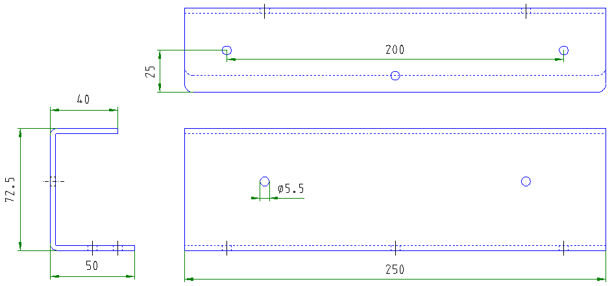
...
 |  | 25 | Benennung: |  | Führungsschiene 1250mm GCC W25 vertikal verzinkt (0308114) |  | 0 | 26 | Benennung: |  | Führungsschiene Summenzeile 2 |  |  | 0
Länge: | 1250.00 mm |  |  |  |  |  |  |  |  |  |  |  |  |  | Länge: | 0.00 mm
Breite: | 190.96 mm |  | Anzahl: | 0 | stk |  |  |  | Anzahl: | 0 | stk |  |  |  | Breite: | 0.00 mm
Beschichtungsfläche: | 0.2387 m² |  | zu lackierende Fläche | 0 | m² |  | 0 |  | zu lackierende Fläche | 0 | m² |  |  | 0 | Beschichtungsfläche: | 0.0000 m²
FaktorLack: | 2 Seite(n) |  | zu folierende Fläche | 0 | m² | Allseitig beschichten, Folie Sichtseite! |  |  | zu folierende Fläche | 0 | m² | Allseitig beschichten, Folie Sichtseite! |  |  | FaktorLack: | 2 Seite(n)
FaktorFolie: | 1 Seite(n) |  |  |  |  |  |  |  |  |  |  |  |  |  | FaktorFolie: | 1 Seite(n)
Sichtseite
Sichtseite
 |  |  | Zeichnung: |  |  |  |  |  | Zeichnung:
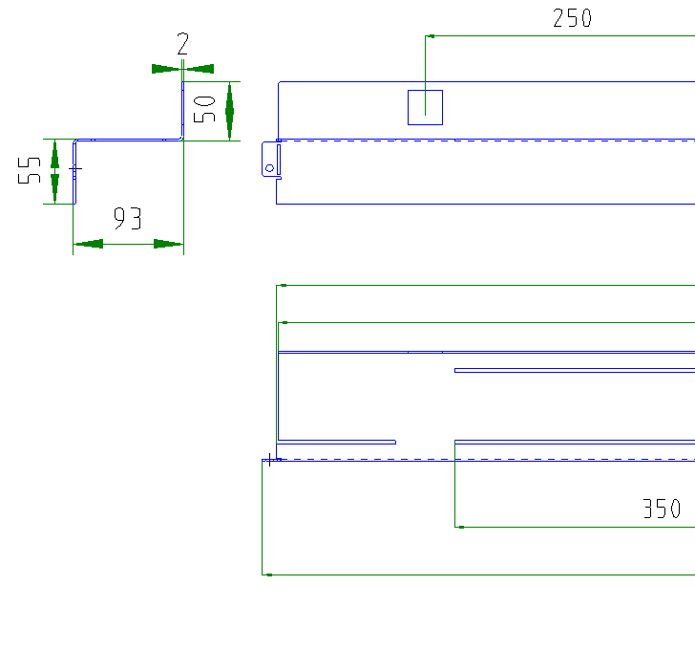
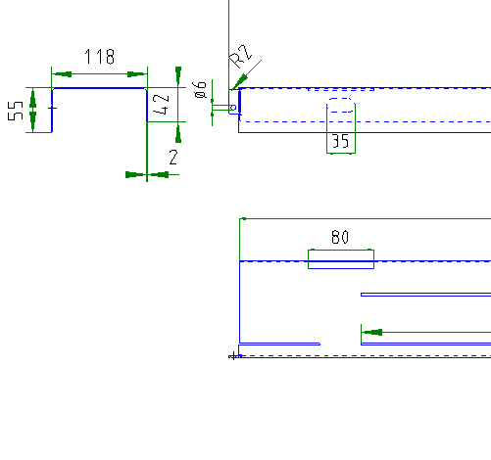

Standard
U-Form
Standard
U-Form

 |  |  | Laschen 180° umknicken! |  |  |  |  |  | Laschen 180° umknicken! |  |  |  |  |  |  |  |  | 0.00 m²

 |  | 27 | Benennung: |  | Führungsschiene Summenzeile 3 |  | 0 | 28 | Benennung: |  | Führungsschiene Summenzeile 4 |  |  | 0
Länge: | 0.00 mm |  |  |  |  |  |  |  |  |  |  |  |  |  | Länge: | 0.00 mm
Breite: | 0.00 mm |  | Anzahl: | 0 | stk |  |  |  | Anzahl: | 0 | stk |  |  |  | Breite: | 0.00 mm
Beschichtungsfläche: | 0.0000 m² |  | zu lackierende Fläche | 0 | m² |  | 0 |  | zu lackierende Fläche | 0 | m² |  |  | 0 | Beschichtungsfläche: | 0.0000 m²
FaktorLack: | 2 Seite(n) |  | zu folierende Fläche | 0 | m² | Allseitig beschichten, Folie Sichtseite! |  |  | zu folierende Fläche | 0 | m² | Allseitig beschichten, Folie Sichtseite! |  |  | FaktorLack: | 2 Seite(n)
FaktorFolie: | 1 Seite(n) |  |  |  |  |  |  |  |  |  |  |  |  |  | FaktorFolie: | 1 Seite(n)
Sichtseite
Sichtseite
 |  |  | Zeichnung: |  |  |  |  |  | Zeichnung:

Standard
U-Form
Standard
U-Form

 |  |  | Laschen 180° umknicken! |  |  |  |  |  | Laschen 180° umknicken! |  |  |  |  |  |  |  |  | 0.00 m²

 |  | 29 | Benennung: |  | Führungsschiene Summenzeile 5 |  | 0 | 30 | Benennung: |  | Führungsschiene Summenzeile 6 |  |  | 0
Länge: | 0.00 mm |  |  |  |  |  |  |  |  |  |  |  |  |  | Länge: | 0.00 mm
Breite: | 0.00 mm |  | Anzahl: | 0 | stk |  |  |  | Anzahl: | 0 | stk |  |  |  | Breite: | 0.00 mm
Beschichtungsfläche: | 0.0000 m² |  | zu lackierende Fläche | 0 | m² |  | 0 |  | zu lackierende Fläche | 0 | m² |  |  | 0 | Beschichtungsfläche: | 0.0000 m²
FaktorLack: | 2 Seite(n) |  | zu folierende Fläche | 0 | m² | Allseitig beschichten, Folie Sichtseite! |  |  | zu folierende Fläche | 0 | m² | Allseitig beschichten, Folie Sichtseite! |  |  | FaktorLack: | 2 Seite(n)
FaktorFolie: | 1 Seite(n) |  |  |  |  |  |  |  |  |  |  |  |  |  | FaktorFolie: | 1 Seite(n)
Sichtseite
Sichtseite
 |  |  | Zeichnung: |  |  |  |  |  | Zeichnung:

Standard
U-Form
Standard
U-Form

 |  |  | Laschen 180° umknicken! |  |  |  |  |  | Laschen 180° umknicken! |  |  |  |  |  |  |  |  | 0.00 m² | 0

 |  | 31 | Benennung: |  | Gurtwickelhalter (0308239) |  | 0 | 32 | Benennung: |  | Gurtscheibe (0308110) |  |  | 0
Länge: | 613.48 mm |  |  |  |  |  |  |  |  |  |  |  |  |  | Länge: | -
Breite: | 293.74 mm |  | Anzahl: | 0 | stk |  |  |  | Anzahl: | 0 | stk |  |  |  | Breite: | -
Beschichtungsfläche: | 0.1802 m² |  | zu lackierende Fläche | 0 | m² |  | 0 |  | zu lackierende Fläche | 0 | m² |  |  | 0 | Beschichtungsfläche: | 0.0240 m²
FaktorLack: | 2 Seite(n) |  | zu folierende Fläche | 0 | m² | Allseitig beschichten! |  |  | zu folierende Fläche | 0 | m² | Allseitig beschichten! |  |  | FaktorLack: | 2 Seite(n)
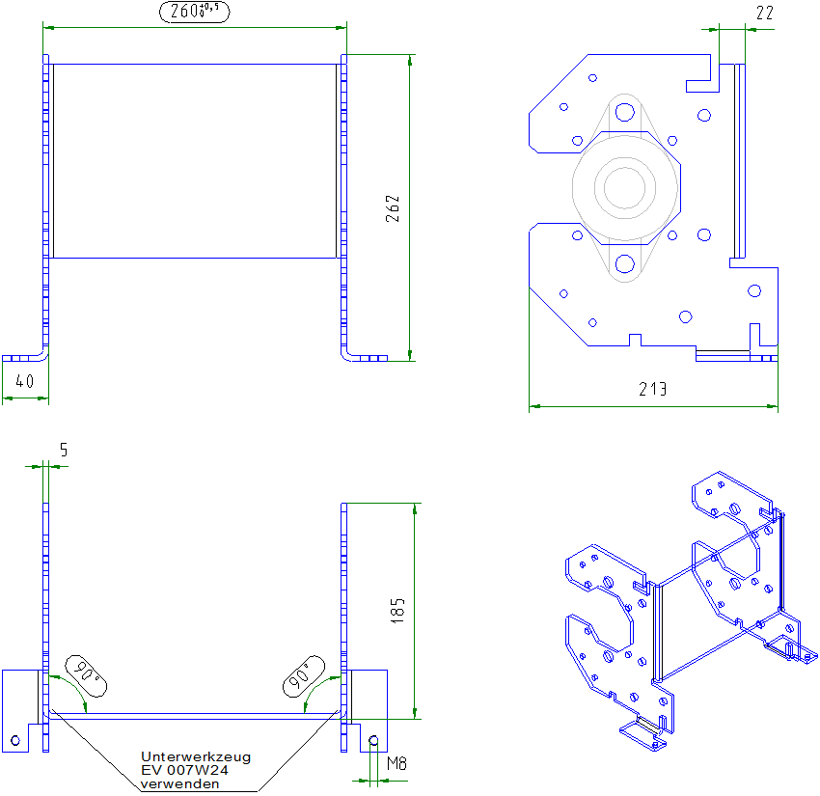
FaktorFolie: | 0 Seite(n) |  |  |  |  |  |  |  |  |  |  |  |  |  | FaktorFolie: | 0 Seite(n)
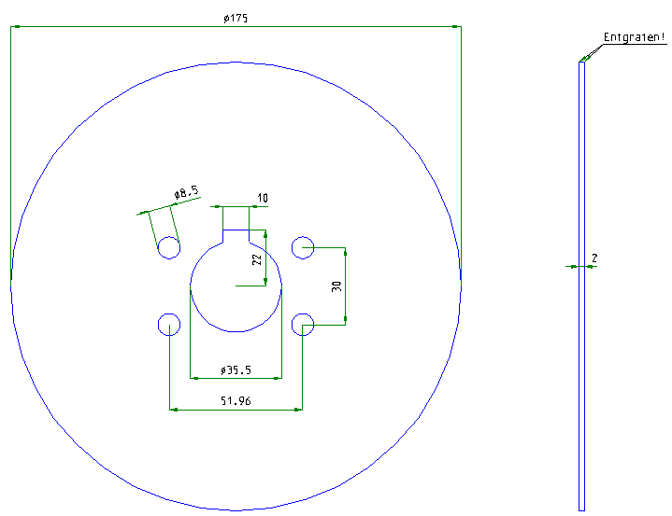
 |  |  | Zeichnung: |  |  |  |  |  | Zeichnung:

 |  |  |  |  |  |  |  |  |  |  |  |  |  |  |  |  |  | 0.00 m² | 0

 |  | 33 | Benennung: |  | Motorhalter rechts/links (0308105/0308258) |  | 0 | 34 | Benennung: |  | Festfeldkonsole GCC 175mm 300 lang verzinkt (0308043) |  |  | 0
Länge: | - |  |  |  |  |  |  |  |  |  |  |  |  |  | Länge: | 522.00 mm
Breite: | - |  | Anzahl: | 0 | stk |  |  |  | Anzahl: | 0 | stk |  |  |  | Breite: | 286.00 mm
Beschichtungsfläche: | 0.6714 m² |  | zu lackierende Fläche | 0 | m² |  | 0 |  | zu lackierende Fläche | 0 | m² |  |  | 0 | Beschichtungsfläche: | 0.1493 m²
FaktorLack: | 2 Seite(n) |  | zu folierende Fläche | 0 | m² | Allseitig beschichten! |  |  | zu folierende Fläche | 0 | m² | Allseitig beschichten! |  |  | FaktorLack: | 2 Seite(n)
FaktorFolie: | 0 Seite(n) |  |  |  |  |  |  |  |  |  |  |  |  |  | FaktorFolie: | 0 Seite(n)

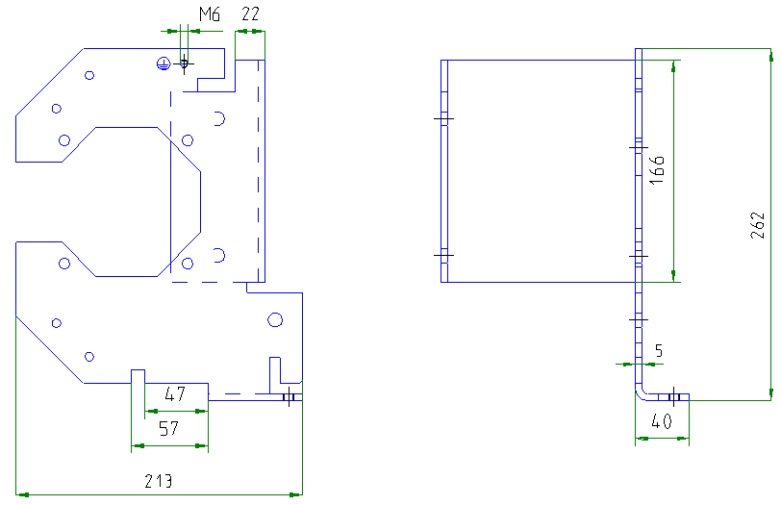
 |  |  | Zeichnung: |  |  |  |  |  | Zeichnung:
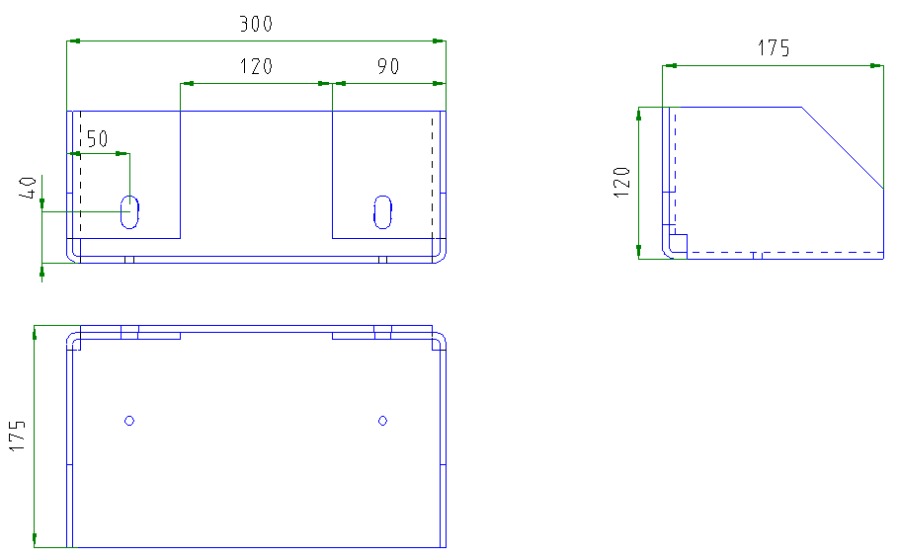

 |  |  | rechts dargestellt
 |  |  |  |  |  |  |  |  |  |  |  |  |  |  |  |  |  | 0.00 m² | 0

 |  | 35 | Benennung: |  | Festfeldkonsole GCC 175mm 400 lang verzinkt (0308042) |  | 0 | 36 | Benennung: |  | Festfeldkonsole GCC 175mm 500 lang verzinkt (0308041) |  |  | 0
Länge: | 622.00 mm |  |  |  |  |  |  |  |  |  |  |  |  |  | Länge: | 722.00 mm
Breite: | 286.00 mm |  | Anzahl: | 0 | stk |  |  |  | Anzahl: | 0 | stk |  |  |  | Breite: | 286.00 mm
Beschichtungsfläche: | 0.1779 m² |  | zu lackierende Fläche | 0 | m² |  | 0 |  | zu lackierende Fläche | 0 | m² |  |  | 0 | Beschichtungsfläche: | 0.2065 m²
FaktorLack: | 2 Seite(n) |  | zu folierende Fläche | 0 | m² | Allseitig beschichten! |  |  | zu folierende Fläche | 0 | m² | Allseitig beschichten! |  |  | FaktorLack: | 2 Seite(n)
FaktorFolie: | 0 Seite(n) |  |  |  |  |  |  |  |  |  |  |  |  |  | FaktorFolie: | 0 Seite(n)

 |  |  | Zeichnung: |  |  |  |  |  | Zeichnung:
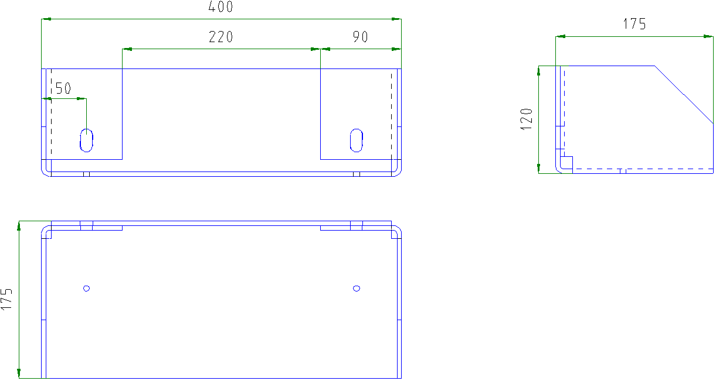
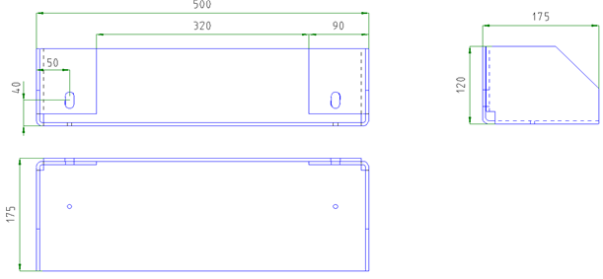

 |  |  |  |  |  |  |  |  |  |  |  |  |  |  |  |  |  | 0.00 m² | 0

 |  | 37 | Benennung: |  | Festfeldkonsole GCC 250mm 300 lang verzinkt (0308295) |  | 0 | 38 | Benennung: |  | Festfeldkonsole GCC 250mm 400 lang verzinkt (0308294) |  |  | 0
Länge: | 582.00 mm |  |  |  |  |  |  |  |  |  |  |  |  |  | Länge: | 682.00 mm
Breite: | 391.00 mm |  | Anzahl: | 0 | stk |  |  |  | Anzahl: | 0 | stk |  |  |  | Breite: | 391.00 mm
Beschichtungsfläche: | 0.2276 m² |  | zu lackierende Fläche | 0 | m² |  | 0 |  | zu lackierende Fläche | 0 | m² |  |  | 0 | Beschichtungsfläche: | 0.2667 m²
FaktorLack: | 2 Seite(n) |  | zu folierende Fläche | 0 | m² | Allseitig beschichten! |  |  | zu folierende Fläche | 0 | m² | Allseitig beschichten! |  |  | FaktorLack: | 2 Seite(n)
FaktorFolie: | 0 Seite(n) |  |  |  |  |  |  |  |  |  |  |  |  |  | FaktorFolie: | 0 Seite(n)

 |  |  | Zeichnung: |  |  |  |  |  | Zeichnung:
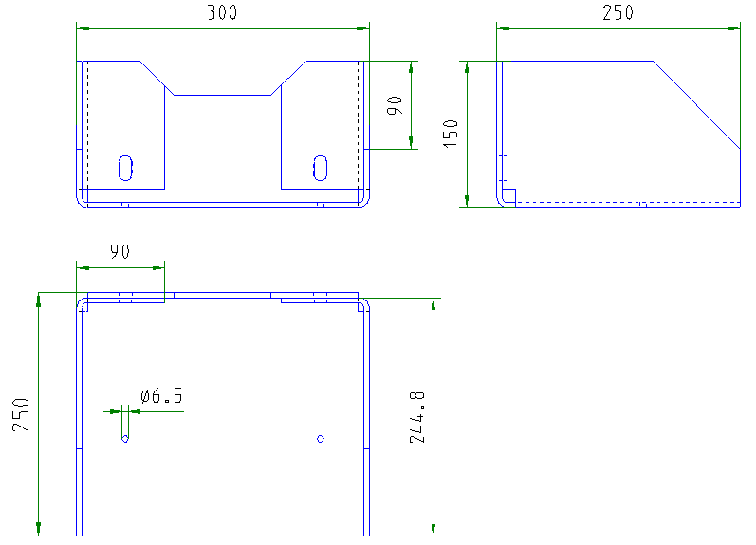
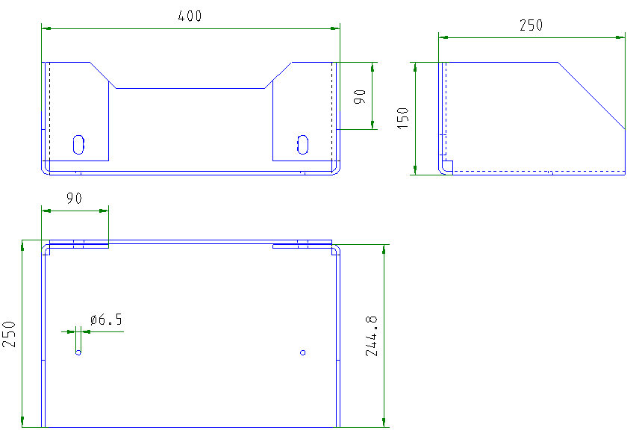

 |  |  |  |  |  |  |  |  |  |  |  |  |  |  |  |  |  | 0.00 m² | 0

 |  | 39 | Benennung: |  | Festfeldhalter 250 rechts/links (0308214/0308215) |  | 0 | 40 | Benennung: |  | Festfeldbefestigung rechts/links (0308046/0308047) |  |  | 0
Länge: | 0.00 mm |  |  |  |  |  |  |  |  |  |  |  |  |  | Länge: | 91.00 mm
Breite: | 0.00 mm |  | Anzahl: | 0 | stk |  |  |  | Anzahl: | 0 | stk |  |  |  | Breite: | 211.00 mm
Beschichtungsfläche: | 0.0000 m² |  | zu lackierende Fläche | 0 | m² |  | 0 |  | zu lackierende Fläche | 0 | m² |  |  | 0 | Beschichtungsfläche: | 0.0192 m²
FaktorLack: | 1 Seite(n) |  | zu folierende Fläche | 0 | m² | Nur Sichtseite beschichten! |  |  | zu folierende Fläche | 0 | m² | Allseitig beschichten! |  |  | FaktorLack: | 2 Seite(n)
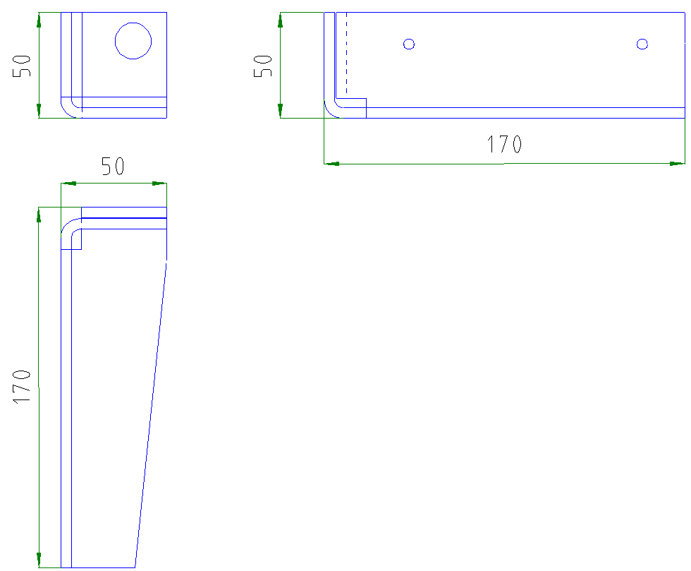
FaktorFolie: | 0 Seite(n) |  |  |  |  |  |  |  |  |  |  |  |  |  | FaktorFolie: | 0 Seite(n)

 |  |  | Zeichnung: |  |  |  |  |  | Zeichnung:
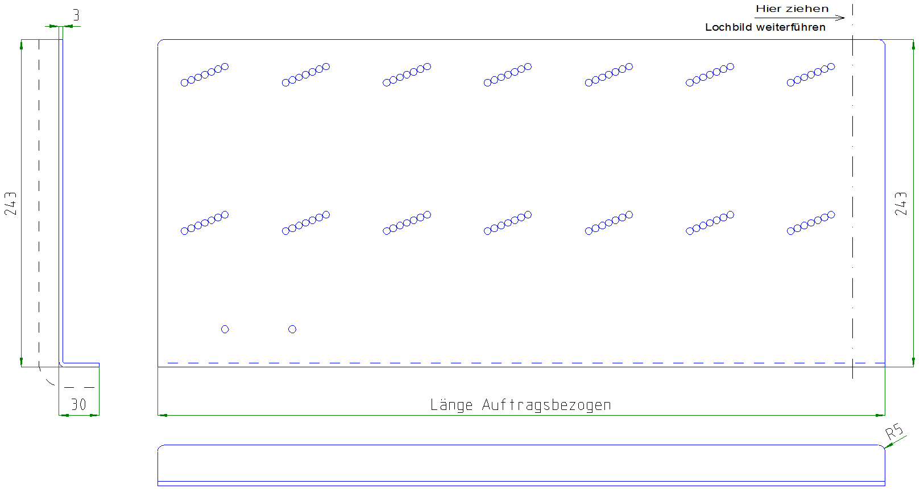
Sichtseite

 |  |  |  |  |  |  |  |  |  |  |  |  |  |  |  |  |  | 0.00 m² | 0

 |  | 41 | Benennung: |  | Festfeldhalter 175 rechts/links (0308044/0308045) |  | 0 | 42 | Benennung: |  | Baugruppe Endschalter geöffnet verzinkt (0306277) |  |  | 0
Länge: | 365.00 mm
Breite: | 193.00 mm |  | Anzahl: | 0 | stk |  |  |  | Anzahl: | 0 | stk
Beschichtungsfläche: | 0.0704 m² |  | zu lackierende Fläche | 0 | m² |  | 0 |  | zu lackierende Fläche | 0 | m² |  |  | 0 | Beschichtungsfläche: | 0.0878 m²
FaktorLack: | 1 Seite(n) |  | zu folierende Fläche | 0 | m² | Nur Sichtseite beschichten! |  |  | zu folierende Fläche | 0 | m² | Allseitig beschichten! |  |  | FaktorLack: | 2 Seite(n)
FaktorFolie: | 0 Seite(n) |  |  |  |  |  |  |  |  |  |  |  |  |  | FaktorFolie: | 0 Seite(n)

 |  |  | Zeichnung: |  |  |  |  |  | Zeichnung:
Sichtseite

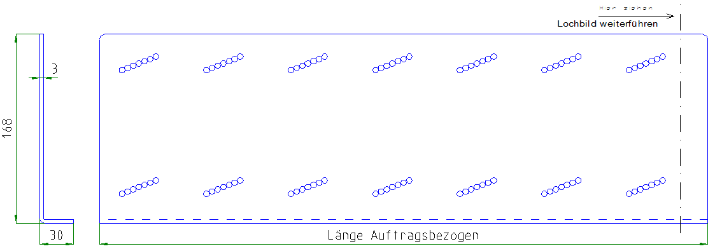
...
 |  | 43 | Benennung: |  | Konsole r0 GCC 300mm verzinkt (0308018) |  | 0 | 44 | Benennung: |  | Konsole r0 GCC 400mm verzinkt (0308025)
Länge: | 211.00 mm
Breite: | 482.00 mm |  | Anzahl: | 0 | stk |  |  |  | Anzahl: | 0 | stk
Beschichtungsfläche: | 0.1017 m² |  | zu lackierende Fläche | 0 | m² |  | 0 |  | zu lackierende Fläche | 0 | m²
FaktorLack: | 2 Seite(n) |  | zu folierende Fläche | 0 | m² | Allseitig beschichten! |  |  | zu folierende Fläche | 0 | m² | Allseitig beschichten!
FaktorFolie: | 0 Seite(n)

 |  |  | Zeichnung: |  |  |  |  |  | Zeichnung:
 |  | 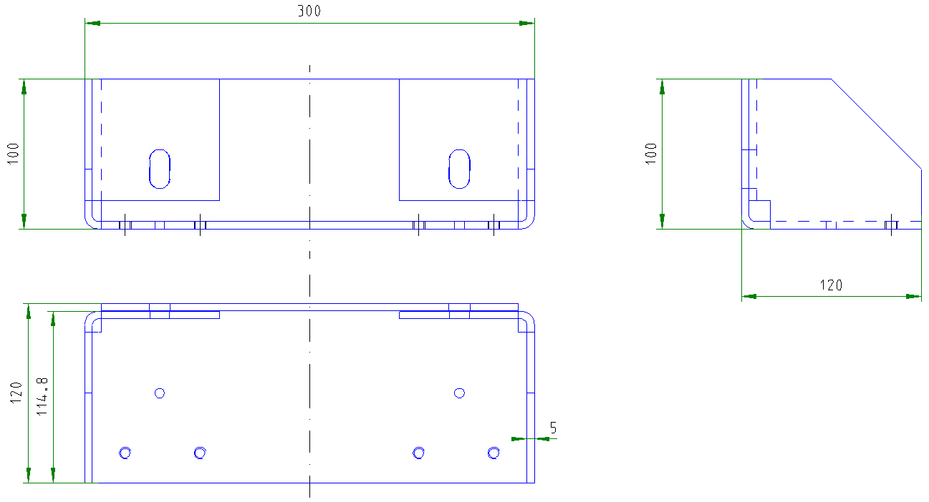 |  |  |  |  |  | 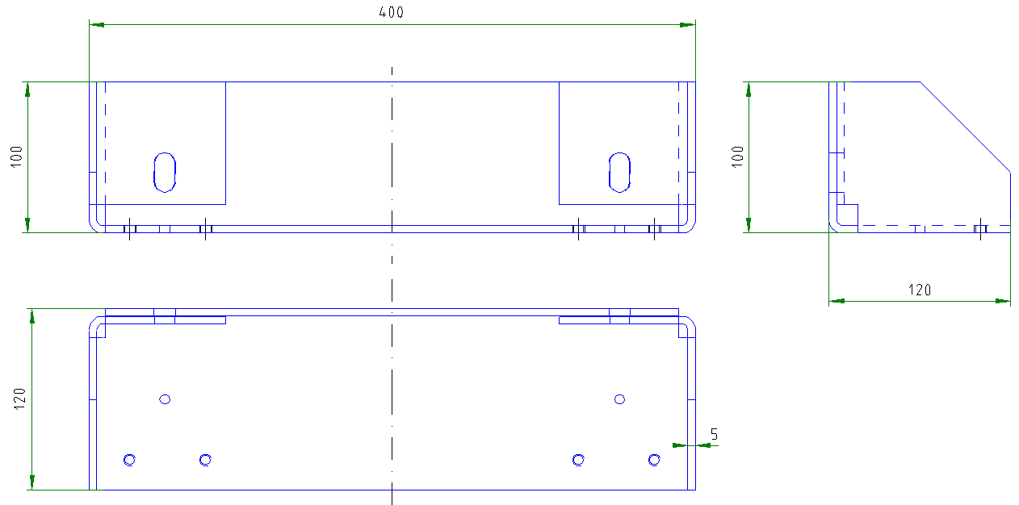

 |  |  |  |  |  |  |  |  |  |  |  |  |  |  |  |  |  | 0.00 m² | 0

 |  | 45 | Benennung: |  | Konsole r0 GCC 500mm verzinkt (0308026) |  | 0 | 46 | Benennung: |  | Kantenschutzwinkel (0308282) |  |  | 0
Länge: | 211.00 mm |  |  |  |  |  |  |  |  |  |  |  |  |  | Länge: | 1100.00 mm
Breite: | 682.00 mm |  | Anzahl: | 0 | stk |  |  |  | Anzahl: | 0 | stk |  |  |  | Breite: | 58.04 mm
Beschichtungsfläche: | 0.1439 m² |  | zu lackierende Fläche | 0 | m² |  | 0 |  | zu lackierende Fläche | 0 | m² |  |  | 0 | Beschichtungsfläche: | 0.0638 m²
FaktorLack: | 2 Seite(n) |  | zu folierende Fläche | 0 | m² | Allseitig beschichten! |  |  | zu folierende Fläche | 0 | m² | Allseitig beschichten! |  |  | FaktorLack: | 2 Seite(n)
FaktorFolie: | 0 Seite(n) |  |  |  |  |  |  |  |  |  |  |  |  |  | FaktorFolie: | 0 Seite(n)

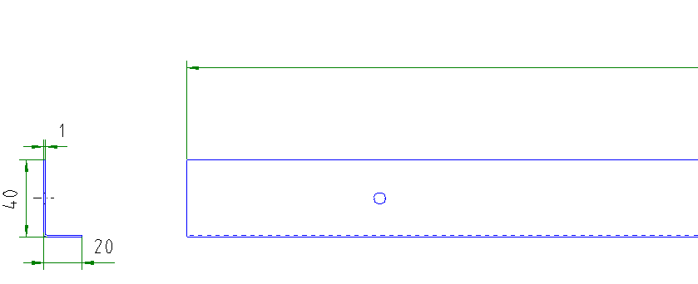
 |  |  | Zeichnung: |  |  |  |  |  | Zeichnung:
 |  | 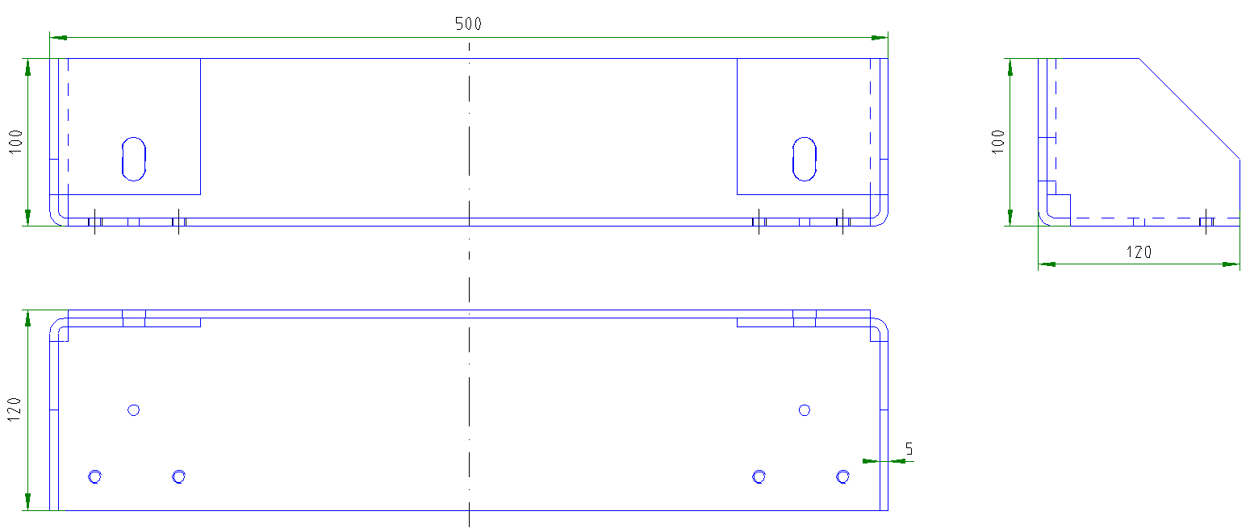

 |  |  |  |  |  |  |  |  |  |  |  |  |  |  |  |  |  | 0.00 m² | 0

 |  | 47 | Benennung: |  | Festfeldkonsole GCC 250mm 500 lang verzinkt (0308293) |  | 0 | 48 | Benennung: |  | 0 (0) |  |  | 0
Länge: | 782.00 mm |  |  |  |  |  |  |  |  |  |  |  |  |  | Länge: | 0.00 mm
Breite: | 391.00 mm |  | Anzahl: | 0 | stk |  |  |  | Anzahl: | 0 | stk |  |  |  | Breite: | 0.00 mm
Beschichtungsfläche: | 0.3058 m² |  | zu lackierende Fläche | 0 | m² |  | 0 |  | zu lackierende Fläche | 0 | m² |  |  | 0 | Beschichtungsfläche: | 0.0000 m²
FaktorLack: | 2 Seite(n) |  | zu folierende Fläche | 0 | m² | Allseitig beschichten! |  |  | zu folierende Fläche | 0 | m² | Allseitig beschichten! |  |  | FaktorLack: | 0 Seite(n)
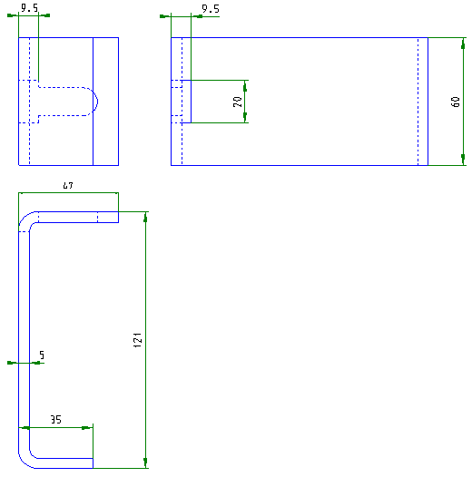
FaktorFolie: | 0 Seite(n) |  |  |  |  |  |  |  |  |  |  |  |  |  | FaktorFolie: | 0 Seite(n)

 |  |  | Zeichnung: |  |  |  |  |  | Zeichnung:
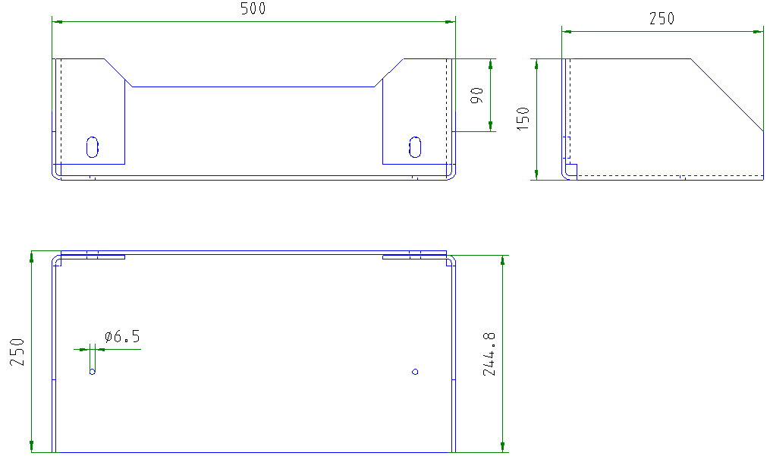

 |  |  |  |  |  |  |  |  |  |  |  |  |  |  |  |  |  | 0.00 m² | 0

 |  | 49 | Benennung: |  | Verkleidungsblech Schieberelement komplett/oben vorne (Doppelgurt, Einzelgurt, r0, AD, AD150) |  | 0 | 50 | Benennung: |  | Verkleidungsblech Schieberelement mitte vorne (0308338) |  |  | 0
Länge: | 709.03 mm |  |  |  |  |  |  |  |  |  |  |  |  |  | Länge: | 1080.00 mm
Breite: | 1080.00 mm |  | Anzahl: | 0 | stk |  |  |  | Anzahl: | 0 | stk |  |  |  | Breite: | 598.00 mm
Beschichtungsfläche: | 0.7658 m² |  | zu lackierende Fläche | 0 | m² |  | 0 |  | zu lackierende Fläche | 0 | m² |  |  | 0 | Beschichtungsfläche: | 0.6458 m²
FaktorLack: | 1 Seite(n) |  | zu folierende Fläche | 0 | m² | Sichtseitig beschichten + folieren! |  |  | zu folierende Fläche | 0 | m² | Einseitig beschichten + folieren! |  |  | FaktorLack: | 1 Seite(n)
FaktorFolie: | 1 Seite(n) |  |  |  |  |  |  |  |  |  |  |  |  |  | FaktorFolie: | 1 Seite(n)

 |  |  | Zeichnung: |  |  |  |  |  | Zeichnung:
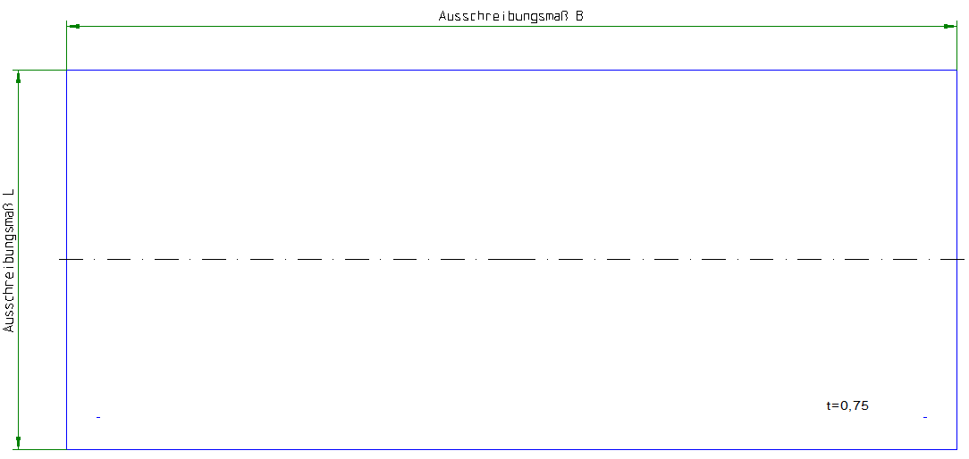
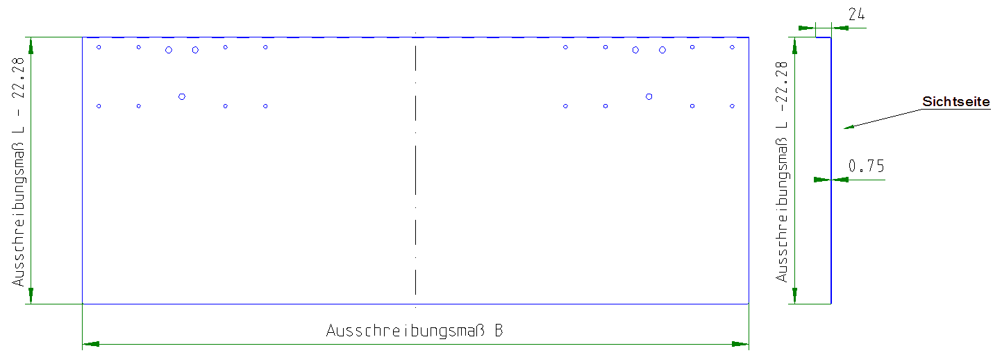

 |  |  |  |  |  |  |  |  |  |  |  |  |  |  |  |  |  | 0.00 m² | 0

 |  | 51 | Benennung: |  | Verkleidungsblech Schieberlement unten vorne (r0, AD, AD150) |  | 0 | 52 | Benennung: |  | Verkleidungsblech Stoßkantenabdeckung vorne (0308304) |  |  | 0
Länge: | 1080.00 mm |  |  |  |  |  |  |  |  |  |  |  |  |  | Länge: | 1080.00 mm
Breite: | 186.00 mm |  | Anzahl: | 0 | stk |  |  |  | Anzahl: | 0 | stk |  |  |  | Breite: | 125.00 mm
Beschichtungsfläche: | 0.2009 m² |  | zu lackierende Fläche | 0 | m² |  | 0 |  | zu lackierende Fläche | 0 | m² |  |  | 0 | Beschichtungsfläche: | 0.1350 m²
FaktorLack: | 1 Seite(n) |  | zu folierende Fläche | 0 | m² | Einseitig beschichten + folieren! |  |  | zu folierende Fläche | 0 | m² | Einseitig beschichten + folieren! |  |  | FaktorLack: | 1 Seite(n)
FaktorFolie: | 1 Seite(n) |  |  |  |  |  |  |  |  |  |  |  |  |  | FaktorFolie: | 1 Seite(n)


 |  |  | Zeichnung: |  |  |  |  |  | Zeichnung:

 |  |  |  |  |  |  |  |  |  |  |  |  |  |  |  |  |  | 0.00 m²

 |  | 53 | Benennung: |  | Abdeckblech Aufdopplung einteilig / AD150 |  | 0 | 54 | Benennung: |  | Abdeckblech Aufdopplung mehrteilig / AD150 / Siko |  |  | 0
Länge: | 1378.06 mm |  |  |  |  |  |  |  |  |  |  |  |  |  | Länge: | 164.31 mm
Breite: | 267.31 mm |  | Anzahl: | 0 | stk |  |  |  | Anzahl: | 0 | stk |  |  |  | Breite: | 810.00 mm
Beschichtungsfläche: | 0.3684 m² |  | zu lackierende Fläche | 0 | m² |  | 0 |  | zu lackierende Fläche | 0 | m² |  |  | 0 | Beschichtungsfläche: | 0.1331 m²
FaktorLack: | 1 Seite(n) |  | zu folierende Fläche | 0 | m² | Nur sichtseitig beschichten! |  |  | zu folierende Fläche | 0 | m² | Nur sichtseitig beschichten! |  |  | FaktorLack: | 1 Seite(n)
FaktorFolie: | 0 Seite(n) |  |  |  |  |  |  |  |  |  |  |  |  |  | FaktorFolie: | 0 Seite(n)
 |  |  |  |  |  |  |  |  |  |  |  |  |  |  | Anzahl: | 0
 |  |  | Zeichnung: |  |  |  |  |  | Zeichnung:
 |  |  |  |  |  |  |  |  |  |  |  |  |  |  | Länge: | 267.31 mm


 |  |  |  |  |  |  |  |  |  |  |  |  |  |  | Breite: | 810.00 mm
 |  |  |  |  |  |  |  |  |  |  |  |  |  |  | Beschichtungsfläche: | 0.2165 m²
 |  |  |  |  |  |  |  |  |  |  |  |  |  |  | FaktorLack: | 1 Seite(n)
 |  |  |  |  |  |  |  |  |  |  |  |  |  |  | FaktorFolie: | 0 Seite(n)
 |  |  |  |  |  |  |  |  |  |  |  |  |  |  | Anzahl: | 0

 |  |  |  |  |  |  |  |  |  |  |  |  |  |  | Länge: | 177.31 mm
 |  |  |  |  |  |  |  |  |  |  |  |  |  |  | Breite: | 810.00 mm
 |  |  |  |  |  |  |  |  |  |  |  |  |  |  | Beschichtungsfläche: | 0.1436 m²
 |  |  |  |  |  |  |  |  |  |  |  |  |  |  | FaktorLack: | 1 Seite(n)
 |  |  |  |  |  |  |  |  |  |  |  |  |  |  | FaktorFolie: | 0 Seite(n)
 |  |  |  |  |  |  |  |  |  |  |  |  |  |  | Anzahl: | 0

 |  |  |  |  |  |  |  |  |  |  |  |  |  |  |  |  |  | 0.00 m² | 0

 |  | 55 | Benennung: |  | Abdeckblech Endstücke links/rechts (AD/AD150/Siko) |  | 0 | 56 | Benennung: |  |  |  |  | 0
Länge: | 141.03 mm |  |  |  |  |  |  |  |  |  |  |  |  |  | Länge:
Breite: | 164.31 mm |  | Anzahl: | 0 | stk |  |  |  | Anzahl: |  | stk |  |  |  | Breite:
Beschichtungsfläche: | 0.0232 m² |  | zu lackierende Fläche | 0 | m² |  | 0 |  | zu lackierende Fläche | 0 | m² |  |  | 0 | Beschichtungsfläche: | 0.0000 m²
FaktorLack: | 1 Seite(n) |  | zu folierende Fläche | 0 | m² | Nur sichtseitig beschichten! |  |  | zu folierende Fläche | 0 | m² |  |  |  | FaktorLack: | 0 Seite(n)
FaktorFolie: | 0 Seite(n) |  |  |  |  |  |  |  |  |  |  |  |  |  | FaktorFolie: | 0 Seite(n)
Anzahl: | 0
 |  |  | Zeichnung: |  |  |  |  |  | Zeichnung:

Länge: | 224.03 mm
Breite: | 267.31 mm
Beschichtungsfläche: | 0.0599 m²
FaktorLack: | 1 Seite(n)
FaktorFolie: | 0 Seite(n)
Anzahl: | 0

Länge: | 154.03 mm
Breite: | 177.31 mm
Beschichtungsfläche: | 0.0273 m²
FaktorLack: | 1 Seite(n)
FaktorFolie: | 0 Seite(n)
Anzahl: | 0
...
 |  | 57 | Benennung: |  | Verkleidungsblech Schieberelement komplett/oben hinten |  | 0 | 58 | Benennung: |  | Verkleidungsblech Schieberelement mitte hinten (0308338)
Länge: | 920.00 mm
Breite: | 558.00 mm |  | Anzahl: | 0 | stk |  |  |  | Anzahl: | 0 | stk
Beschichtungsfläche: | 0.5134 m² |  | zu lackierende Fläche | 0 | m² |  | 0 |  | zu lackierende Fläche | 0 | m²
FaktorLack: | 1 Seite(n) |  | zu folierende Fläche | 0 | m² | Einseitig beschichten + folieren! |  |  | zu folierende Fläche | 0 | m² | Einseitig beschichten + folieren!
FaktorFolie: | 1 Seite(n)

 |  |  | Zeichnung: |  |  |  |  |  | Zeichnung:

 |  |  |  |  |  |  |  |  |  |  |  |  |  |  |  |  |  | 0.00 m²

 |  |  |  |  | Verkleidungsblech Schieberelement unten hinten (0308338) |  | 0 | 60 | Benennung: |  | Verkleidungsblech Stoßabdeckung hinten (0308504) |  |  | 0
 |  |  |  |  |  |  |  |  |  |  |  |  |  |  | Länge: | 460.00 mm
 |  |  |  | 0 | stk |  |  |  | Anzahl: | 0 | stk |  |  |  | Breite: | 125.00 mm
 |  |  |  | 0 | m² |  | 0 |  | zu lackierende Fläche | 0 | m² |  |  | 0 | Beschichtungsfläche: | 0.0575 m²
 |  |  |  | 0 | m² | Einseitig beschichten + folieren! |  |  | zu folierende Fläche | 0 | m² | Einseitig beschichten + folieren! |  |  | FaktorLack: | 1 Seite(n)
 |  |  |  |  |  |  |  |  |  |  |  |  |  |  | FaktorFolie: | 1 Seite(n)

 |  |  |  |  |  |  |  |  | Zeichnung:


 |  |  |  |  |  |  |  |  |  |  |  |  |  |  |  |  |  | 0.00 m²

 |  |  |  |  | Verkleidungsblech Festfeld einteilig (0308323) |  | 0 | 62 | Benennung: |  | Verkleidungsblech Festfeld mehrteilig (0308324) |  |  | 0
 |  |  |  |  |  |  |  |  |  |  |  |  |  |  | Länge: | 379.03 mm
 |  |  |  | 0 | stk |  |  |  | Anzahl: | 0 | stk |  |  |  | Breite: | 1100.00 mm
 |  |  |  | 0 | m² |  | 0 |  | zu lackierende Fläche | 0 | m² |  |  | 0 | Beschichtungsfläche: | 0.4169 m²
 |  |  |  | 0 | m² | Nur sichtseitig beschichten + folieren! |  |  | zu folierende Fläche | 0 | m² | Nur sichtseitig beschichten + folieren! |  |  | FaktorLack: | 1 Seite(n)
 |  |  |  |  |  |  |  |  |  |  |  |  |  |  | FaktorFolie: | 1 Seite(n)

 |  |  |  |  |  |  |  |  | Zeichnung:
...

